Página1
 | Número de tombo | Número anteriores | Identificação museológica | Identificação local | Nome da coleção | Material/Suporte | Técnica | Função | Quantidade de componentes | Grafismos | Descrição | Dimensões | Estado de Conservação | Inscrições e Marcas | Localização | Autor/Artesão | Povo | Auto denominação | Aldeia | Data de coleta | Data de fabricação | Cedente | Coletor | Forma de Aquisição | Data de entrada no MN | Data de tombamento | Status | Situação | Situação - complementar | Histórico Administrativo | Histórico de exposições | Documentação | Bibliografia | Notas gerais
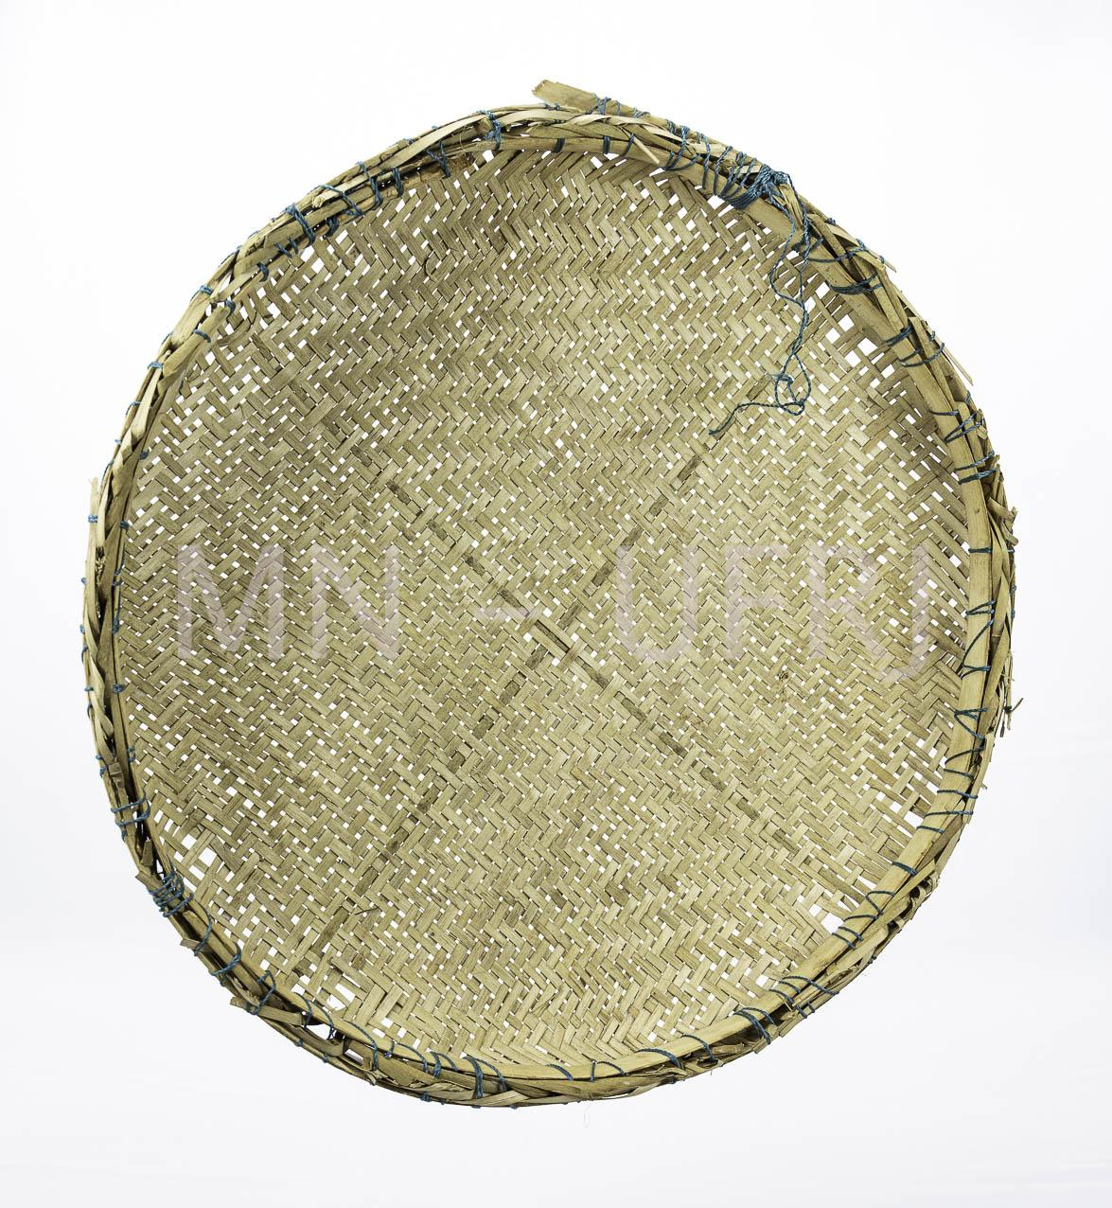 | MNSEE.003.0001 |  | Peneira | Yrupẽ | 003. Guarani-Kaiowá – Tekoha em litígio | Fibras vegetais || Taquara || Madeira de cedro | Trançado | Utilitário | 1 |  | A peneira possui uma separação em cruz no centro, ela ajuda na delimitação de quadrantes e na divisão entre grãos mais finos. Preparação de alimentos e bebidas fermentadas. | A-16cm; D- 45cm |  |  |  | Micaela Vargas (idosa com mais de 80 anos) | Guarani Kaiowá | Pai-Tavyterã | Aldeia Kurusu-Amba (Jaguapiré) -MS | 2019.12 | 2019.11 | Tonico Benites | Tonico Benites | Doação | 2020.01.21 | 2021-04-26 | Física - Museu Nacional | Reserva Técnica |  | Enviada para tratamento de anóxia no dia 24 de janeiro de 2020, retornou dia 10 de fevereiro de 2021. Recebido no Colégio Pedro II - Campus Tijuca. |  |  | Catalogação participativa realizada com o Prof.Dr. Tonico Benites emjaneiro de 2020. Aconteceu no Hosto Botânico do Museu Nacinal/UFRJ. Além do Tonico, estavam presentes Paula de Aguiar, Renata Valente e Vinicius Santos. | A peneira foi feita para ser doada ao Museu Nacional. Levou três meses para ser feita entre colher e a confecção. A taquara é escassa ou ausente, por isso já não muito utilizado para a confecção.
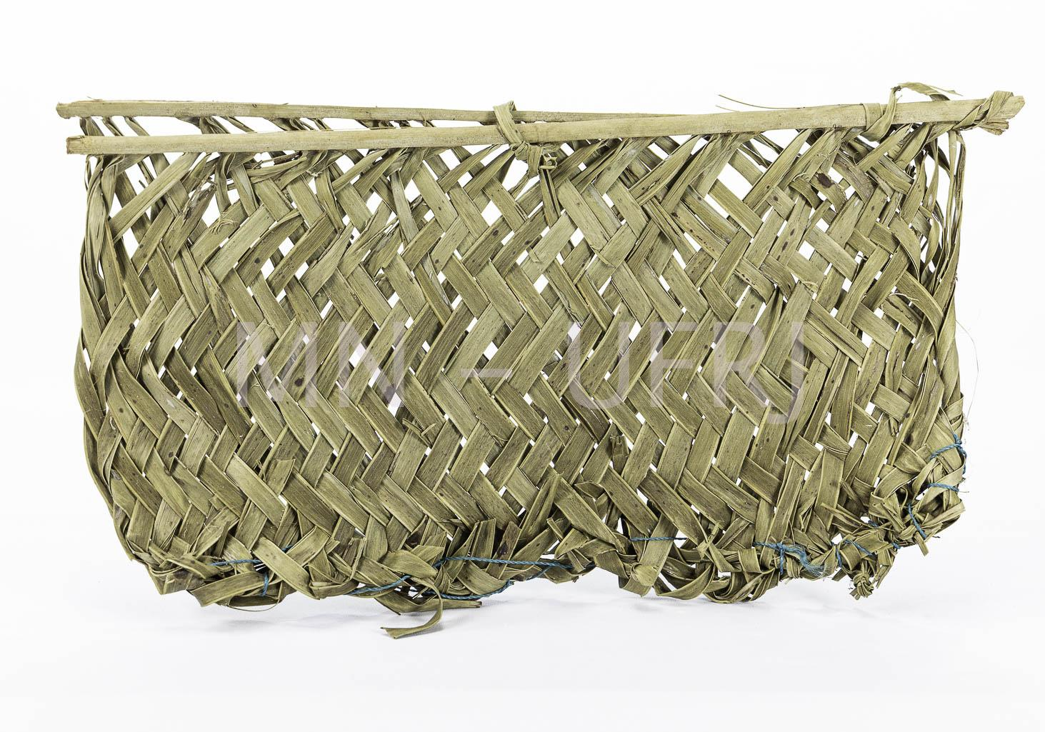 | MNSEE.003.0002 |  | Abanador | Tapekua | 003. Guarani-Kaiowá – Tekoha em litígio | Fibras vegetais | Trançado | Utilitário || Conforto doméstico | 1 |  | Abano com uma haste rígida que estrutura a peça. Dessa haste segue as folhas da palmeira que trançadas, formam o corpo da peneira. Na ponta, possui uma corda azul arrematando o trançado. | A-23cm; L- 40cm |  |  |  | Micaela Vargas (idosa com mais de 80 anos) | Guarani Kaiowá | Pai-Tavyterã | Aldeia Kurusu-Amba (Jaguapiré) -MS | 2019.12 | 2019.12 | Tonico Benites | Tonico Benites | Doação | 2020.01.21 | 2021-04-26 | Física - Museu Nacional | Reserva Técnica |  | Enviada para tratamento de anóxia no dia 24 de janeiro de 2020, retornou dia 10 de fevereiro de 2021. Recebido no Colégio Pedro II - Campus Tijuca. |  |  | Catalogação participativa realizada com o Prof.Dr. Tonico Benites emjaneiro de 2020. Aconteceu no Hosto Botânico do Museu Nacinal/UFRJ. Além do Tonico, estavam presentes Paula de Aguiar, Renata Valente e Vinicius Santos. | Palmeira típica da floresta, usada para abanar o fogo e para o conforto pessoal também.
 | MNSEE.003.0003 |  | Borduna | Yvyra-para | 003. Guarani-Kaiowá – Tekoha em litígio | Madeira | Talhado | Arma || Retomada | 1 |  | Com a madeira ainda verde, é feita a decoração por meio de queima, com a casca e sem a casca. São faixas claras e escuras alternadas variando entre 8 a 12 cm. Nesse objeto específico a decoração é resultado da queima, mas há quem use urucum na decoração. | A-89cm; D-5cm |  |  |  | Valdir Mendes | Guarani Kaiowá | Pai-Tavyterã | Aldeia Guaiviry - MS | 2019.12 | 2011.10 | Tonico Benites | Tonico Benites | Doação | 2020.01.21 | 2021-04-26 | Física - Museu Nacional | Reserva Técnica |  | Enviada para tratamento de anóxia no dia 24 de janeiro de 2020, retornou dia 10 de fevereiro de 2021. Recebido no Colégio Pedro II - Campus Tijuca. |  |  | Catalogação participativa realizada com o Prof.Dr. Tonico Benites emjaneiro de 2020. Aconteceu no Hosto Botânico do Museu Nacinal/UFRJ. Além do Tonico, estavam presentes Paula de Aguiar, Renata Valente e Vinicius Santos. | A borduna começou a ser utilizada no final da década de 1970 - 1980na retomada do território. É feita de madeira de cedro, sendo considerada uma árvore sagrada. É um objeto pessoal, cada guerreiro costuma ter o seu para guerra, proteção e espantar mal espíritos.
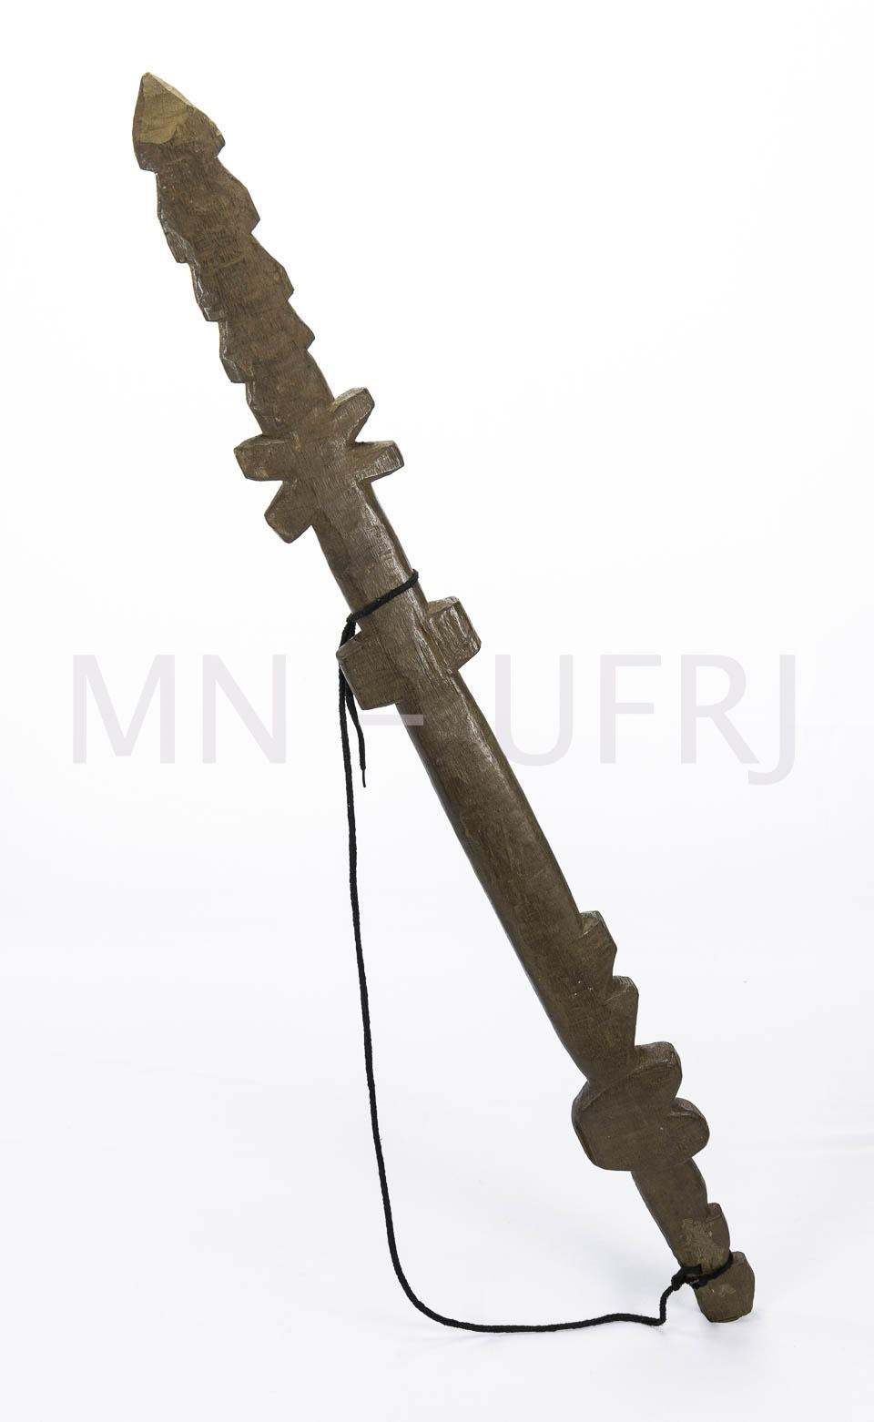 | MNSEE.003.0004 |  | Borduna | Tamanga-poxy | 003. Guarani-Kaiowá – Tekoha em litígio | Madeira | Talhado | Arma || Retomada | 1 |  | Cedro retirado da floresta e talhado em fração. Instrumento de ataque em retomada das terras, se diferencia do Yvyra-Pará que também serve para proteção. É um bastão já com múltiplas pontas cerradas. Possui uma corda para que possa carregar junto ao corpo e cruzada no peito. Uso realizado principalmente por homens. | A-94cm; D-5cm; P- 867g |  |  |  | Nísio Gomes | Guarani Kaiowá | Pai-Tavyterã | Aldeia Guaiviry - MS | 2019-12-01 | 2003.05 | Tonico Benites | Tonico Benites | Doação | 2020.01.21 | 2021-04-26 | Física - Museu Nacional | Reserva Técnica |  | Enviada para tratamento de anóxia no dia 24 de janeiro de 2020, retornou dia 10 de fevereiro de 2021. Recebido no Colégio Pedro II - Campus Tijuca. |  |  | Catalogação participativa realizada com o Prof.Dr. Tonico Benites emjaneiro de 2020. Aconteceu no Hosto Botânico do Museu Nacinal/UFRJ. Além do Tonico, estavam presentes Paula de Aguiar, Renata Valente e Vinicius Santos. | Foi utilizado na primeira retomada de Guaiviry. Nísio fez para o primeiro Terra Livre em Brasília (acampamento). Nísio estava com esse instrumento no dia em que foi assassinado.
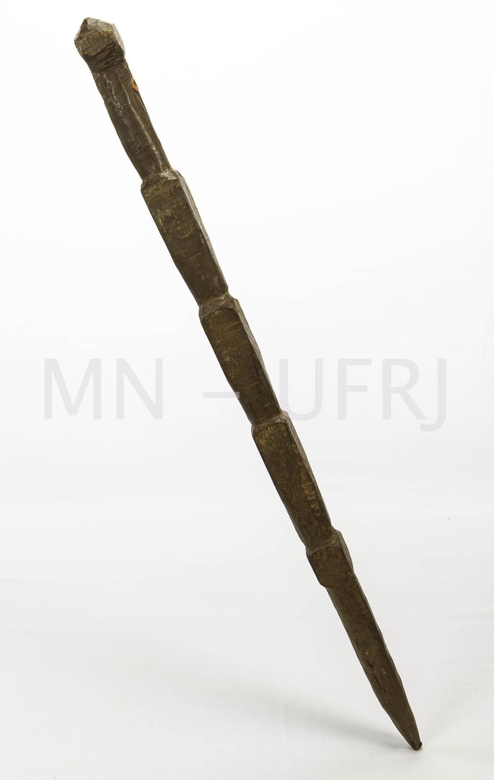 | MNSEE.003.0005 |  | Borduna | Tamanga | 003. Guarani-Kaiowá – Tekoha em litígio | Madeira | Talhado | Arma || Retomada | 1 |  | Cedro talhado em três secções, um punhal e uma ponta afiada. As secções garantem que a mão não escorregue e seja mais difícil ser desarmado. Formato de flecha com uma corda para prender junto ao corpo. | A-71cm; L-4cm |  |  |  | Maculino Fernandes | Guarani Kaiowá | Pai-Tavyterã | Aldeia Kurusu-Amba (Jaguapiré) -MS | 2019.12 | 1992.04 | Tonico Benites | Tonico Benites | Doação | 2020.01.21 | 2021-04-26 | Física - Museu Nacional | Reserva Técnica |  | Enviada para tratamento de anóxia no dia 24 de janeiro de 2020, retornou dia 10 de fevereiro de 2021. Recebido no Colégio Pedro II - Campus Tijuca. |  |  | Catalogação participativa realizada com o Prof.Dr. Tonico Benites emjaneiro de 2020. Aconteceu no Hosto Botânico do Museu Nacinal/UFRJ. Além do Tonico, estavam presentes Paula de Aguiar, Renata Valente e Vinicius Santos. | Usada para retomada da aldeia Jaguapiré em 1992.
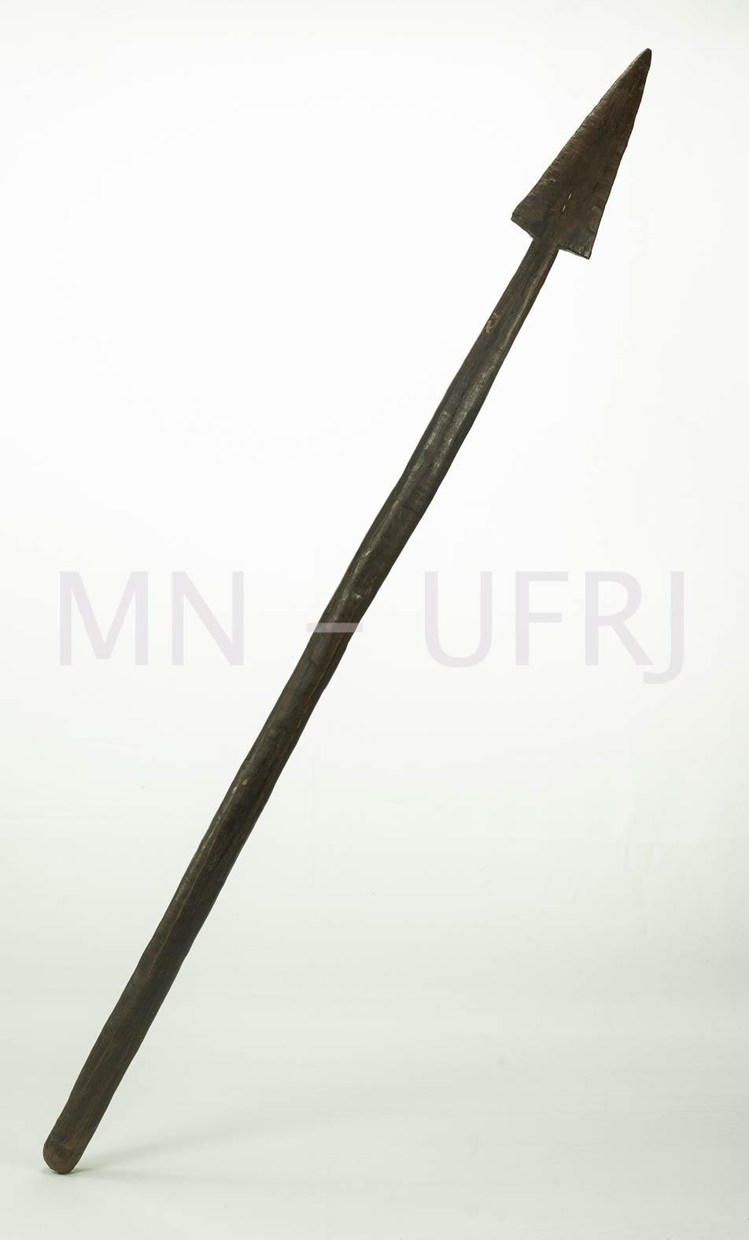 | MNSEE.003.0006 |  | Borduna | Tamanga | 003. Guarani-Kaiowá – Tekoha em litígio | Madeira | Talhado | Arma || Retomada | 1 |  | Talhado em secção e em formado de flecha. Madeira avermelhada feita de bajueira ou próximo ao pau-brasil. | A-89cm; D-7cm |  |  |  | Ezequiel | Guarani Kaiowá | Pai-Tavyterã | Guvyrá Cambé'y - MS | 2019.12 | 2005 | Tonico Benites | Tonico Benites | Doação | 2020.01.21 | 2021-04-26 | Física - Museu Nacional | Reserva Técnica |  | Enviada para tratamento de anóxia no dia 24 de janeiro de 2020, retornou dia 10 de fevereiro de 2021. Recebido no Colégio Pedro II - Campus Tijuca. |  |  | Catalogação participativa realizada com o Prof.Dr. Tonico Benites emjaneiro de 2020. Aconteceu no Hosto Botânico do Museu Nacinal/UFRJ. Além do Tonico, estavam presentes Paula de Aguiar, Renata Valente e Vinicius Santos. | Instrumento utilizado na retomada de Yta'y , hoje está no Cambay. Também chamada de Hu'y guaçu (flexa grande).
 | MNSEE.003.0007 |  | Flecha | Hu'y | 003. Guarani-Kaiowá – Tekoha em litígio | Madeira | Talhado | Arma || Retomada | 1 |  | A peça é constituída por duas partes, a ponta se separa e em alguns casos é feita de metal. O corpo da flecha tem amarrações em algodão e área de encaixe. | A-110cm; D-2cm |  |  |  | Ricardo (pai do Ezequiel) | Guarani Kaiowá | Pai-Tavyterã | Aldeia Itay - MS | 2019.12 | 2006 | Tonico Benites | Tonico Benites | Doação | 2020.01.21 | 2021-04-26 | Física - Museu Nacional | Reserva Técnica |  | Enviada para tratamento de anóxia no dia 24 de janeiro de 2020, retornou dia 10 de fevereiro de 2021. Recebido no Colégio Pedro II - Campus Tijuca. |  |  | Catalogação participativa realizada com o Prof.Dr. Tonico Benites emjaneiro de 2020. Aconteceu no Hosto Botânico do Museu Nacinal/UFRJ. Além do Tonico, estavam presentes Paula de Aguiar, Renata Valente e Vinicius Santos. | O item foi utilizado na retomada de 2006 de Itay e Cambiy como arma. É utilizada em conjunto com o arco, mas este não foi encontrado. Na região não tem mais taquara que costuma ser usada para flechas.
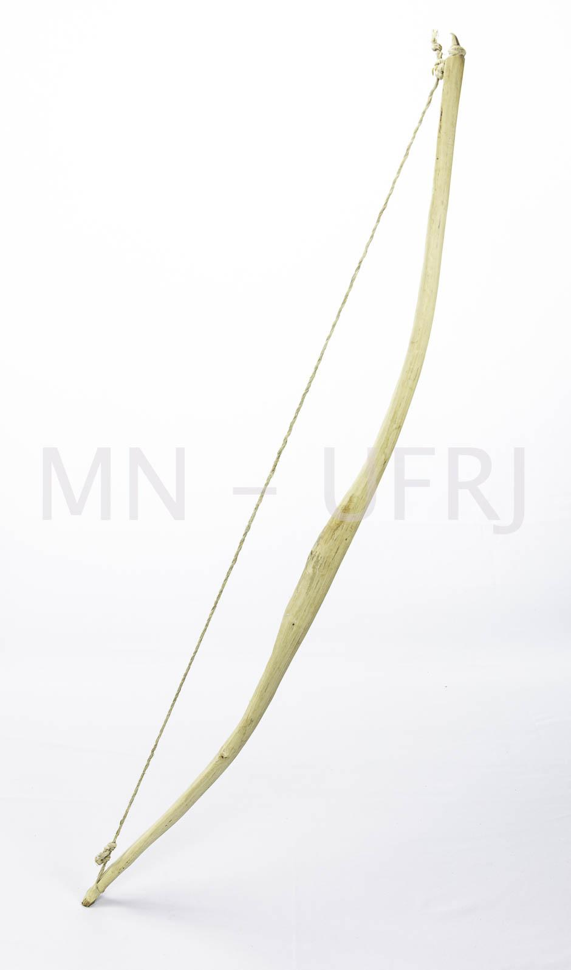 | MNSEE.003.0008 |  | Arco | Guyrapa | 003. Guarani-Kaiowá – Tekoha em litígio | Madeira | Talhado | Arma || Retomada | 1 |  | Material feita para ser doado ao Museu Nacional com madeira de peroba. A corda do arco é feita de fibra de caraguatá. | A-113cm; L-8cm |  |  |  | João Souza | Guarani Kaiowá | Pai-Tavyterã | Aldeia Kurusu-Amba (Jaguapiré) -MS | 2019.12 | 2019.12 | Tonico Benites | Tonico Benites | Doação | 2020.01.21 | 2021-04-26 | Física - Museu Nacional | Reserva Técnica |  | Enviada para tratamento de anóxia no dia 24 de janeiro de 2020, retornou dia 10 de fevereiro de 2021. Recebido no Colégio Pedro II - Campus Tijuca. |  |  | Catalogação participativa realizada com o Prof.Dr. Tonico Benites emjaneiro de 2020. Aconteceu no Hosto Botânico do Museu Nacinal/UFRJ. Além do Tonico, estavam presentes Paula de Aguiar, Renata Valente e Vinicius Santos. | Madeira de peroba não quebra fácil usada para arcos (guajuira). A flecha não foi feita porque na sua confecção é usada a Taquara e não havia essa madeira. Demorou-se um mês para ser feita.
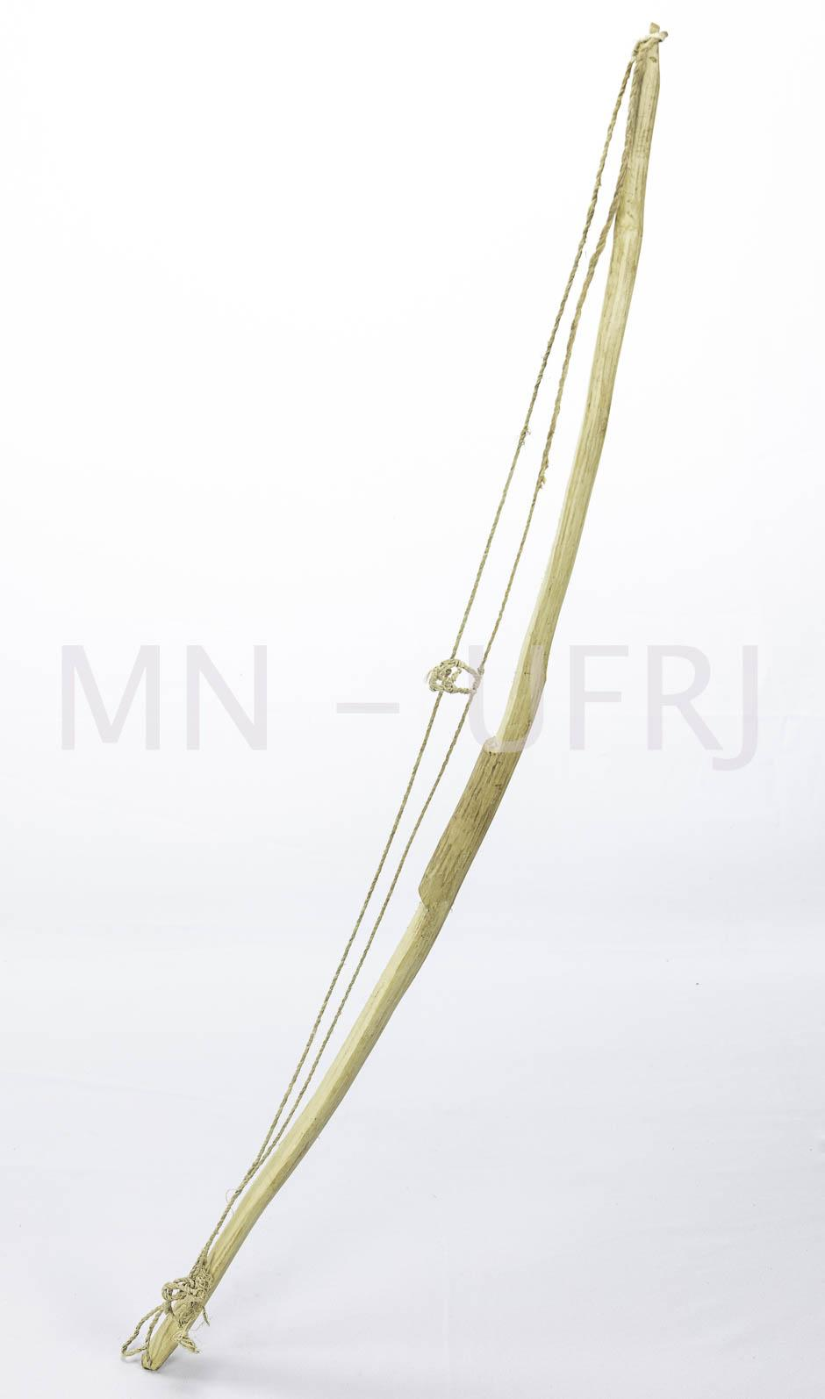 | MNSEE.003.0009 |  | Arco | Guyrapape | 003. Guarani-Kaiowá – Tekoha em litígio | Madeira | Talhado | Arma || Caça | 1 |  | Madeira clara de peroba ou guajuíra, com corda feita de fibra vegetal, sem adorno . Arco que lança badoque, usado para abater pássaro, lagarto e macaco. | A-93cm; L-9cm |  |  |  | João Souza | Guarani Kaiowá | Pai-Tavyterã | Aldeia Kurusu-Amba (Jaguapiré) -MS | 2019.12 | 2019.12 | Tonico Benites | Tonico Benites | Doação | 2020.01.21 | 2021-04-26 | Física - Museu Nacional | Reserva Técnica |  | Enviada para tratamento de anóxia no dia 24 de janeiro de 2020, retornou dia 10 de fevereiro de 2021. Recebido no Colégio Pedro II - Campus Tijuca. |  |  | Catalogação participativa realizada com o Prof.Dr. Tonico Benites emjaneiro de 2020. Aconteceu no Hosto Botânico do Museu Nacinal/UFRJ. Além do Tonico, estavam presentes Paula de Aguiar, Renata Valente e Vinicius Santos.
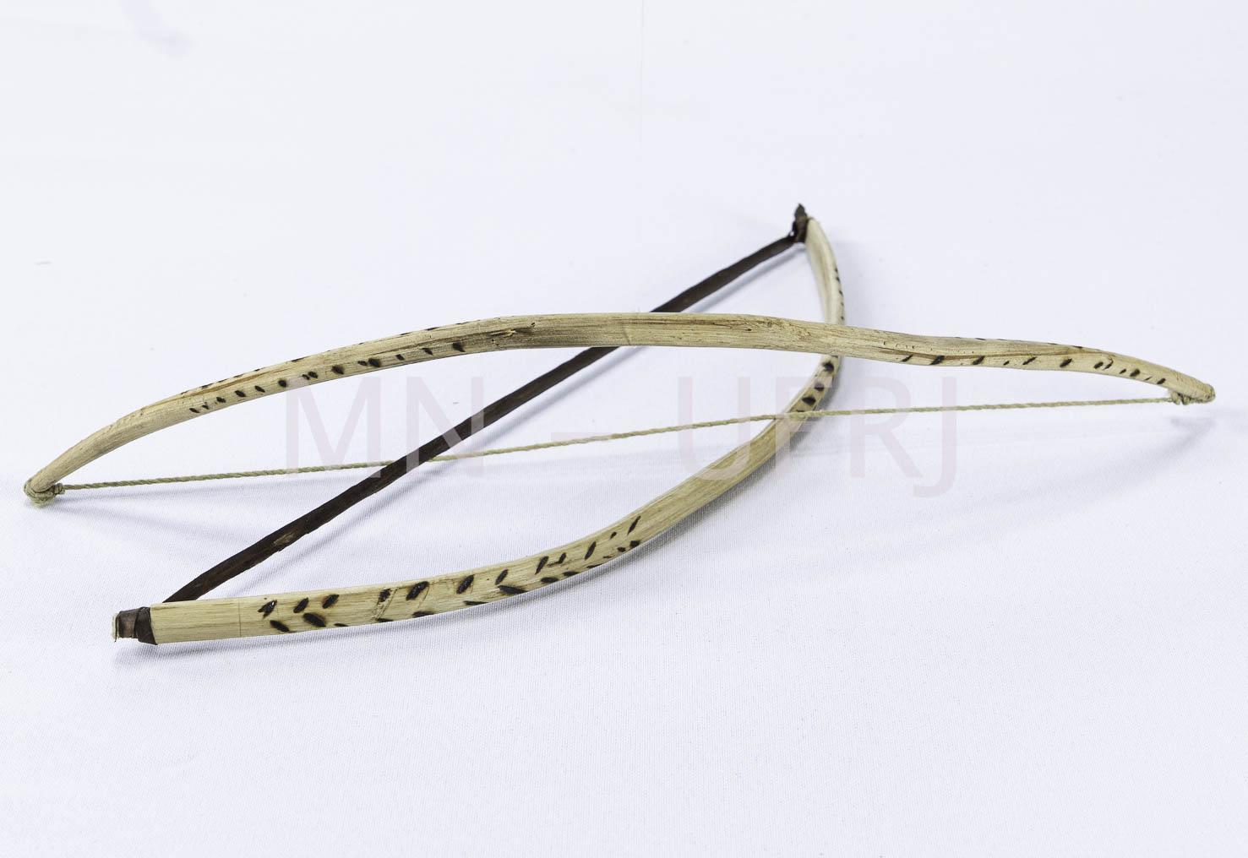 | MNSEE.003.0010 |  | Arco de boca | Yvyra-pa'i | 003. Guarani-Kaiowá – Tekoha em litígio | Madeira | Talhado | Religioso || Ritualistico | 2 |  | Feito de cedro e fibra de caraguatá, guembe pi. Decorado com ferro queimado. Instrumento de corda única, composto por dois arcos que se cruzam. Instrumento representa um casal apaixonado e os arcos o homem e uma mulher. A caixa de ressonância, que amplia o som, é a boca do executante. Ele segura a vara entre os dentes ou deixa vibrar a corda na abertura da cavidade da boca com a vara voltada para fora. A corda é friccionada por outro arco, de pequenas dimensões. | A-31cm; L- 0,6 cm; L-9cm (com corda) |  |  |  | João Souza | Guarani Kaiowá | Pai-Tavyterã | Aldeia Kurusu-Amba (Jaguapiré) -MS | 2019.12 | 2019.12 | Tonico Benites | Tonico Benites | Doação | 2020.01.21 | 2021-04-26 | Física - Museu Nacional | Reserva Técnica |  | Enviada para tratamento de anóxia no dia 24 de janeiro de 2020, retornou dia 10 de fevereiro de 2021. Recebido no Colégio Pedro II - Campus Tijuca. |  |  | Catalogação participativa realizada com o Prof.Dr. Tonico Benites emjaneiro de 2020. Aconteceu no Hosto Botânico do Museu Nacinal/UFRJ. Além do Tonico, estavam presentes Paula de Aguiar, Renata Valente e Vinicius Santos. | Tiram o caraguatá da florestam molham e torneiam (dão forma). A forma de usar é com a acústica da boca. Com os dois arcos esfrega-se os fios.
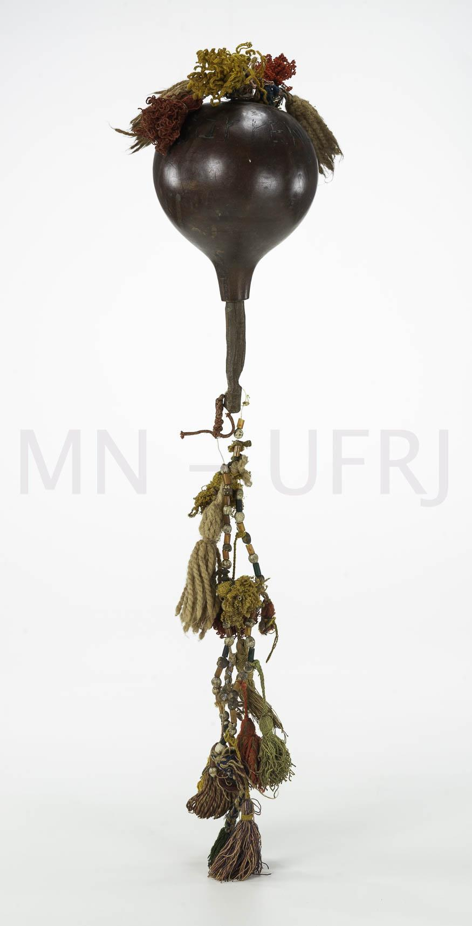 | MNSEE.003.0011 |  | Maracá | Mbaraka | 003. Guarani-Kaiowá – Tekoha em litígio | Cabaça |  | Religioso || Ritualistico | 1 |  | Possui um cordão colorido com fios de lã aglomerados. É atravessado por um pedaço de madeira (cedro). Se usa nos rituais religiosos para se comunicar com as famílias de outros lugares e é também uma forma de proteção. | (maracá) A-72cm; L-12cm; (cordão) A- 35cm |  |  |  | Odúlia Gomes (falecida) | Guarani Kaiowá | Pai-Tavyterã | Aldeia Guaiviry - MS | 2019.12 | 1970 | Tonico Benites | Tonico Benites | Doação | 2020.01.21 | 2021-04-26 | Física - Museu Nacional | Reserva Técnica |  | Enviada para tratamento de anóxia no dia 24 de janeiro de 2020, retornou dia 10 de fevereiro de 2021. Recebido no Colégio Pedro II - Campus Tijuca. |  |  | Catalogação participativa realizada com o Prof.Dr. Tonico Benites emjaneiro de 2020. Aconteceu no Hosto Botânico do Museu Nacinal/UFRJ. Além do Tonico, estavam presentes Paula de Aguiar, Renata Valente e Vinicius Santos. | Pega a cabaça pequena, quando madura retira-se a semente e coloca outras sementes da floresta e enfeita-se com adornos. Já tem mais de 50 anos. Os adornos ao entorno tem significado de raios e trovões. Foi utilizado na luta pela terra do Guaiviry. É o instrumento mais popular entre os Guarani. Pertenceu a Odúlia Gomes (Guaiviry), uma rezadeira, esposa de Nísio.
 | MNSEE.003.0012 |  | Maracá | Mbaraka | 003. Guarani-Kaiowá – Tekoha em litígio | Cabaça |  | Religioso || Ritualistico | 1 |  | Com fios de lã aglomerados, rosa e marrom. Formato oval e alongado. | A-34cm; L-9cm; P- 83g |  |  |  | Micaela Vargas (idosa com mais de 80 anos) | Guarani Kaiowá | Pai-Tavyterã | Aldeia Kurusu-Amba (Jaguapiré) -MS | 2019.12 | 2009 | Tonico Benites | Tonico Benites | Doação | 2020.01.21 | 2021-04-26 | Física - Museu Nacional | Reserva Técnica |  | Enviada para tratamento de anóxia no dia 24 de janeiro de 2020, retornou dia 10 de fevereiro de 2021. Recebido no Colégio Pedro II - Campus Tijuca. |  |  | Catalogação participativa realizada com o Prof.Dr. Tonico Benites emjaneiro de 2020. Aconteceu no Hosto Botânico do Museu Nacinal/UFRJ. Além do Tonico, estavam presentes Paula de Aguiar, Renata Valente e Vinicius Santos. | O formato mais ou menos oval não faz diferença, o importante é quem usou, onde usou, em que momento. Usado para "esfriar" situações.
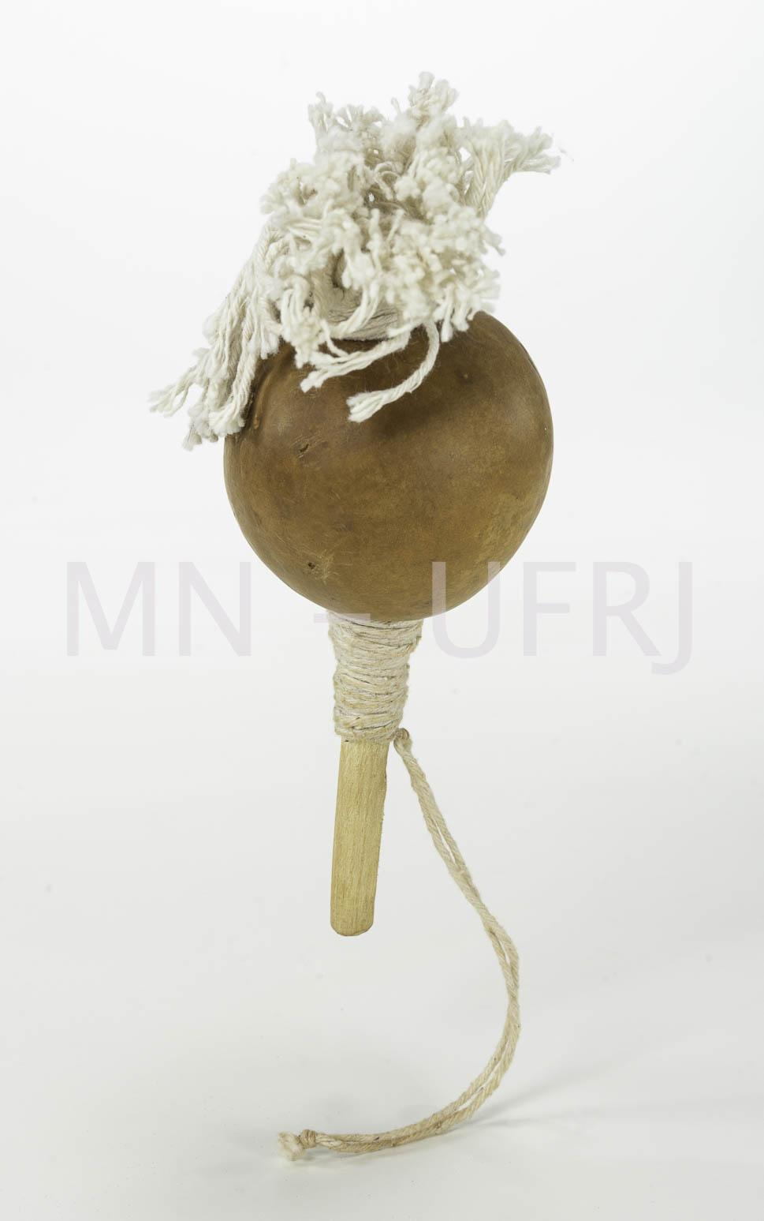 | MNSEE.003.0013 |  | Maracá | Mbaraka | 003. Guarani-Kaiowá – Tekoha em litígio | Cabaça |  | Religioso || Ritualistico | 1 |  | Com fios de lã aglomerados marrom. | A-20cm; L-9cm; P- 56g |  |  |  | Neusa Conciança (rezadora) | Guarani Kaiowá | Pai-Tavyterã | Aldeia Guyra Kabiy - MS | 2019.12 | 2006 | Tonico Benites | Tonico Benites | Doação | 2020.01.21 | 2021-04-26 | Física - Museu Nacional | Reserva Técnica |  | Enviada para tratamento de anóxia no dia 24 de janeiro de 2020, retornou dia 10 de fevereiro de 2021. Recebido no Colégio Pedro II - Campus Tijuca. |  |  | Catalogação participativa realizada com o Prof.Dr. Tonico Benites emjaneiro de 2020. Aconteceu no Hosto Botânico do Museu Nacinal/UFRJ. Além do Tonico, estavam presentes Paula de Aguiar, Renata Valente e Vinicius Santos. | Usados na retomada de Guyra kambiy.
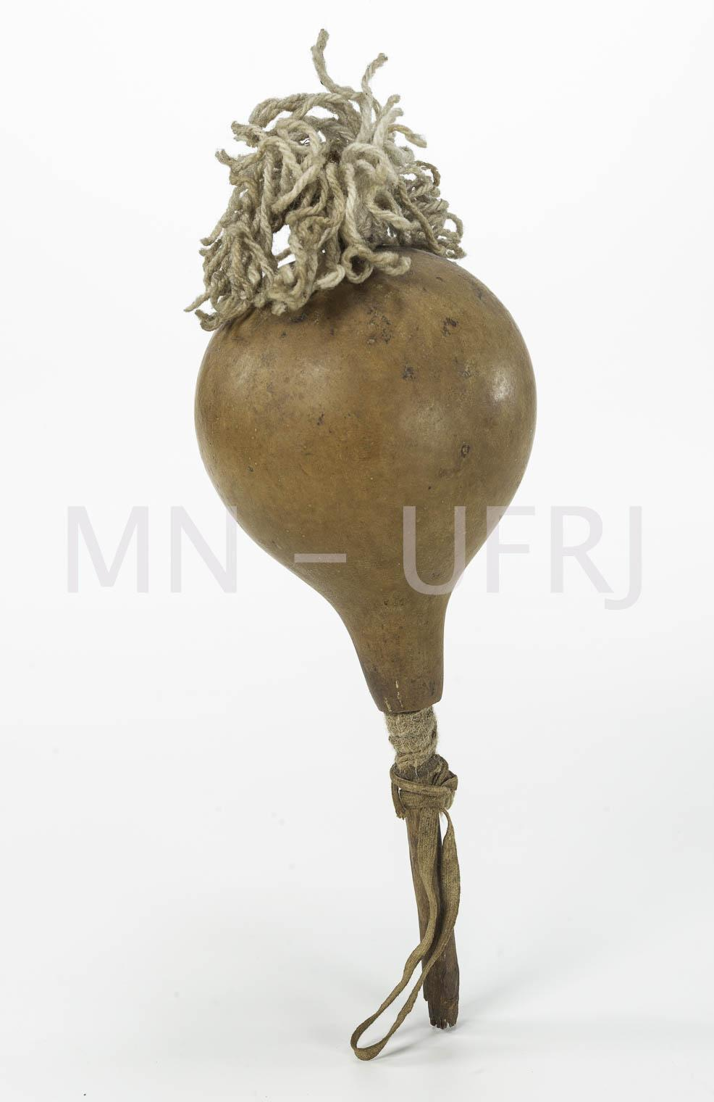 | MNSEE.003.0014 |  | Maracá | Mbaraka | 003. Guarani-Kaiowá – Tekoha em litígio | Cabaça |  | Religioso || Ritualistico | 1 |  | Com fios de lã aglomerados marrom. | A-26cm; L- 12cm |  |  |  | Neusa Conciança (rezadora) | Guarani Kaiowá | Pai-Tavyterã | Aldeia Guyra Kabiy - MS | 2019.12 | 2006 | Tonico Benites | Tonico Benites | Doação | 2020.01.21 | 2021-04-26 | Física - Museu Nacional | Reserva Técnica |  | Enviada para tratamento de anóxia no dia 24 de janeiro de 2020, retornou dia 10 de fevereiro de 2021. Recebido no Colégio Pedro II - Campus Tijuca. |  |  | Catalogação participativa realizada com o Prof.Dr. Tonico Benites emjaneiro de 2020. Aconteceu no Hosto Botânico do Museu Nacinal/UFRJ. Além do Tonico, estavam presentes Paula de Aguiar, Renata Valente e Vinicius Santos. | Usados na retomada de Guyra kambiy.
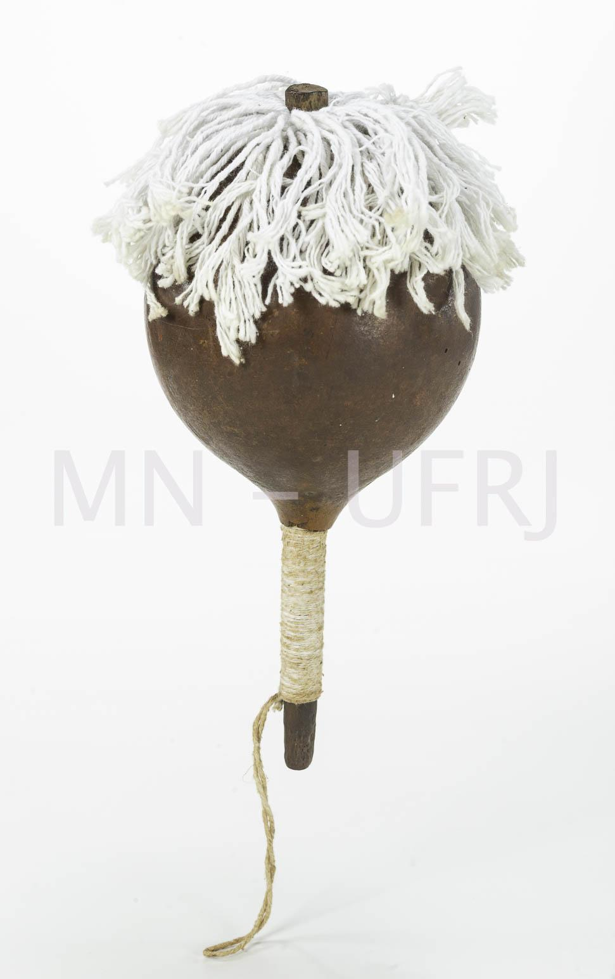 | MNSEE.003.0015 |  | Maracá | Mbaraka | 003. Guarani-Kaiowá – Tekoha em litígio | Cabaça |  | Religioso || Ritualistico | 1 |  | Com fios de lã aglomerados marrom. | A-29cm; L-12cm |  |  |  | Neusa Conciança (rezadora) | Guarani Kaiowá | Pai-Tavyterã | Aldeia Guyra Kabiy - MS | 2019.12 | 2006 | Tonico Benites | Tonico Benites | Doação | 2020.01.21 | 2021-04-26 | Física - Museu Nacional | Reserva Técnica |  | Enviada para tratamento de anóxia no dia 24 de janeiro de 2020, retornou dia 10 de fevereiro de 2021. Recebido no Colégio Pedro II - Campus Tijuca. |  |  | Catalogação participativa realizada com o Prof.Dr. Tonico Benites emjaneiro de 2020. Aconteceu no Hosto Botânico do Museu Nacinal/UFRJ. Além do Tonico, estavam presentes Paula de Aguiar, Renata Valente e Vinicius Santos. | Usados na retomada de Guyra kambiy.
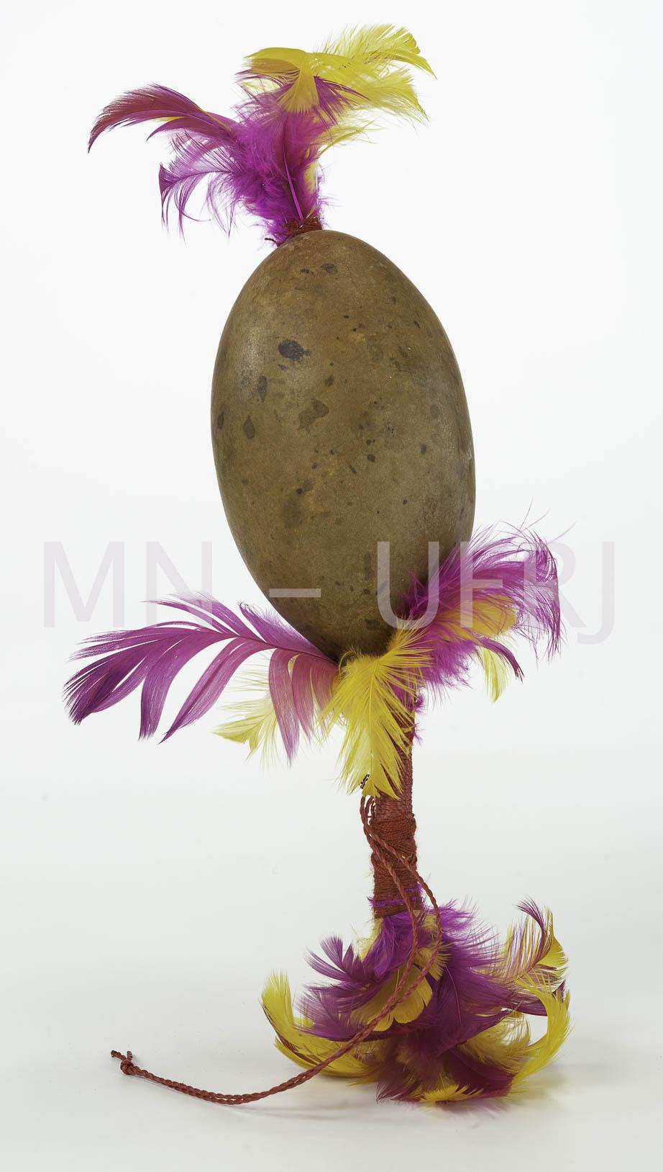 | MNSEE.003.0016 |  | Maracá | Mbaraka | 003. Guarani-Kaiowá – Tekoha em litígio | Cabaça |  | Religioso || Ritualistico | 1 |  | Formato oval e alongado adornado com plumas amarelas e rosas. | A- 26cm; L- 7cm |  |  |  | Germano Lima | Guarani Kaiowá | Pai-Tavyterã | Aldeia Guyra Kabiy - MS | 2019.12 | 2017 | Tonico Benites | Tonico Benites | Doação | 2020.01.21 | 2021-04-26 | Física - Museu Nacional | Reserva Técnica |  | Enviada para tratamento de anóxia no dia 24 de janeiro de 2020, retornou dia 10 de fevereiro de 2021. Recebido no Colégio Pedro II - Campus Tijuca. |  |  | Catalogação participativa realizada com o Prof.Dr. Tonico Benites emjaneiro de 2020. Aconteceu no Hosto Botânico do Museu Nacinal/UFRJ. Além do Tonico, estavam presentes Paula de Aguiar, Renata Valente e Vinicius Santos. | Nunca foi usado em ritual religioso, foi feito para enfeitar as casas / vender para não indígenas.
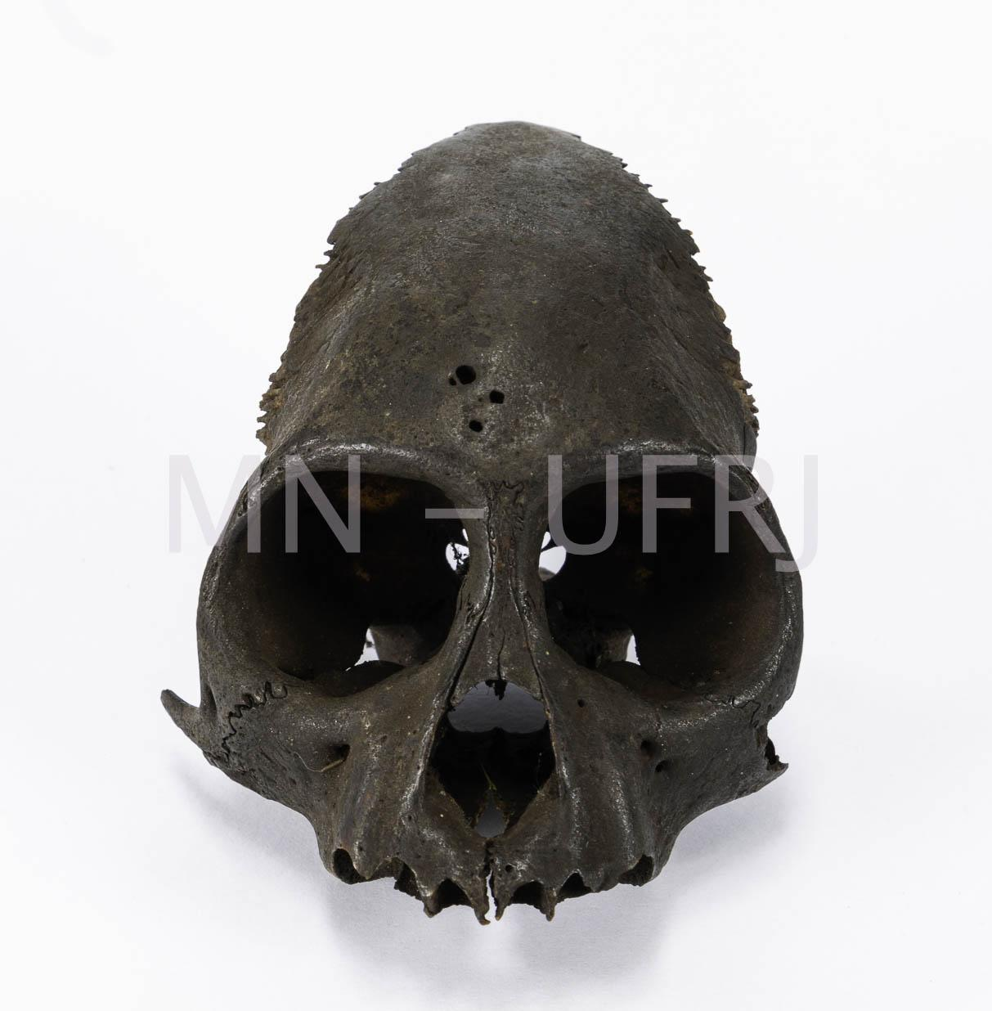 | MNSEE.003.0017 |  | Crânio | Ka'i-ankãgue | 003. Guarani-Kaiowá – Tekoha em litígio | Osteológico |  | Curativo || Terapeutico | 1 |  | Crânio de macaco bugio. Utilizado para cura e proteção. Lava-se a cabeça no parto, para não bater a cabeça. Protege a casa e as crianças. | A-7cm; L-7cm; P- 11g |  |  |  | Amalia Lima (idosa de 112) | Guarani Kaiowá | Pai-Tavyterã | Aldeia Guyra Kabiy - MS | 2019.12 | 1960 - 1970 | Tonico Benites | Tonico Benites | Doação | 2020.01.21 | 2021-04-26 | Física - Museu Nacional | Reserva Técnica |  | Enviada para tratamento de anóxia no dia 24 de janeiro de 2020, retornou dia 10 de fevereiro de 2021. Recebido no Colégio Pedro II - Campus Tijuca. |  |  | Catalogação participativa realizada com o Prof.Dr. Tonico Benites emjaneiro de 2020. Aconteceu no Hosto Botânico do Museu Nacinal/UFRJ. Além do Tonico, estavam presentes Paula de Aguiar, Renata Valente e Vinicius Santos. | É da época em que ainda havia floresta, estão a mais de 30 anos com eles (fala feita em janeiro de 2019). Amalia passou para o neto Germano.
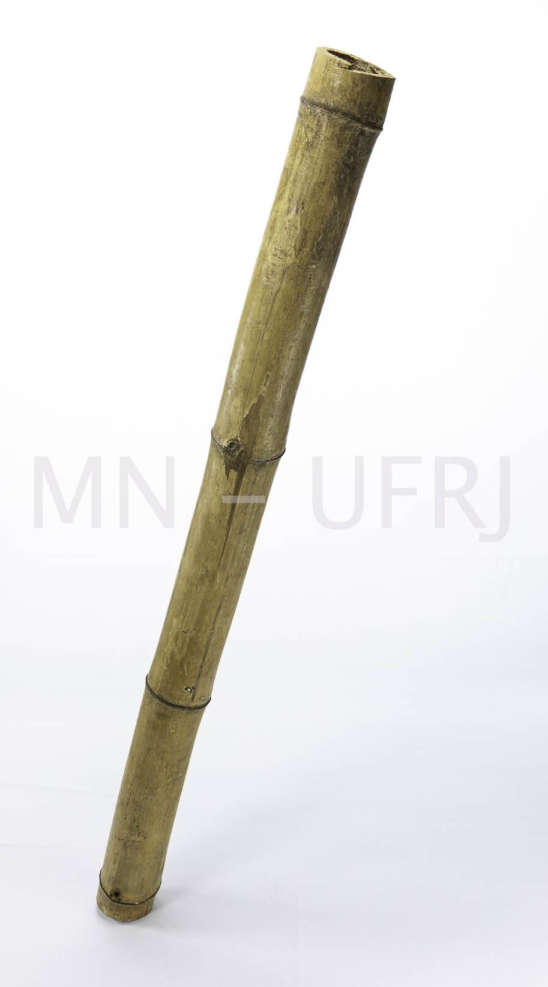 | MNSEE.003.0018 |  | Taquara | Taquapu | 003. Guarani-Kaiowá – Tekoha em litígio | Madeira | Talhado | Religioso || Ritualistico | 1 |  | Taquara colhida na lua cheia. Para a sua confecção, foi cortada ao meio em duas partes (abaixo e acima) sem raízes ou extremidades. | A-96cm; D-7cm | O material foi confeccionado com madeira verde logo, apresenta rachaduras decorrentes da secagem da madeira. |  |  | Adelaide | Guarani Kaiowá | Pai-Tavyterã | Aldeia Limão Verde -MS | 2019.12 | 2000 | Tonico Benites | Tonico Benites | Doação | 2020.01.21 | 2021-04-26 | Física - Museu Nacional | Reserva Técnica |  | Enviada para tratamento de anóxia no dia 24 de janeiro de 2020, retornou dia 10 de fevereiro de 2021. Recebido no Colégio Pedro II - Campus Tijuca. |  |  | Catalogação participativa realizada com o Prof.Dr. Tonico Benites emjaneiro de 2020. Aconteceu no Hosto Botânico do Museu Nacinal/UFRJ. Além do Tonico, estavam presentes Paula de Aguiar, Renata Valente e Vinicius Santos. | É usado por mulheres nos rituais, acompanha os Mbaraka.
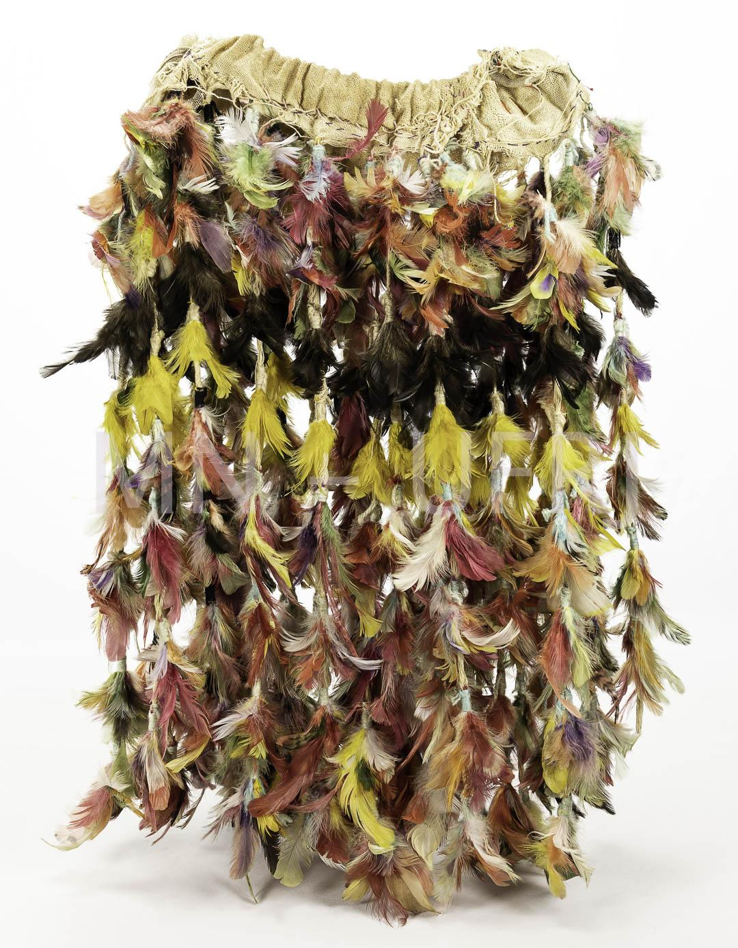 | MNSEE.003.0019 |  | Saia | Kuña Ku'akuaha | 003. Guarani-Kaiowá – Tekoha em litígio | Tecelagem || Plumárias | Costura | Ritualístico || Político | 1 |  | A saia tem um tecido branco na área cintura com linhas pendentes adornada com plumas de diversas cores. As penas são de galinha e foram tingidas (nambu). | A-21cm; L- 53cm |  |  |  | Adelaide (Kuña Mboyrendy) | Guarani Kaiowá | Pai-Tavyterã | Aldeia Limão Verde -MS | 2019.12 | 2005 | Tonico Benites | Tonico Benites | Doação | 2020.01.21 | 2021-04-26 | Física - Museu Nacional | Reserva Técnica |  | Enviada para tratamento de anóxia no dia 24 de janeiro de 2020, retornou dia 10 de fevereiro de 2021. Recebido no Colégio Pedro II - Campus Tijuca. |  |  | Catalogação participativa realizada com o Prof.Dr. Tonico Benites emjaneiro de 2020. Aconteceu no Hosto Botânico do Museu Nacinal/UFRJ. Além do Tonico, estavam presentes Paula de Aguiar, Renata Valente e Vinicius Santos. | Utilizada em rituais e também em atos políticos como assembleias e idas a Brasília. Usa-se nas Aty Guasu (grandes assembleias- Jeroky; Guahu; Guachire)
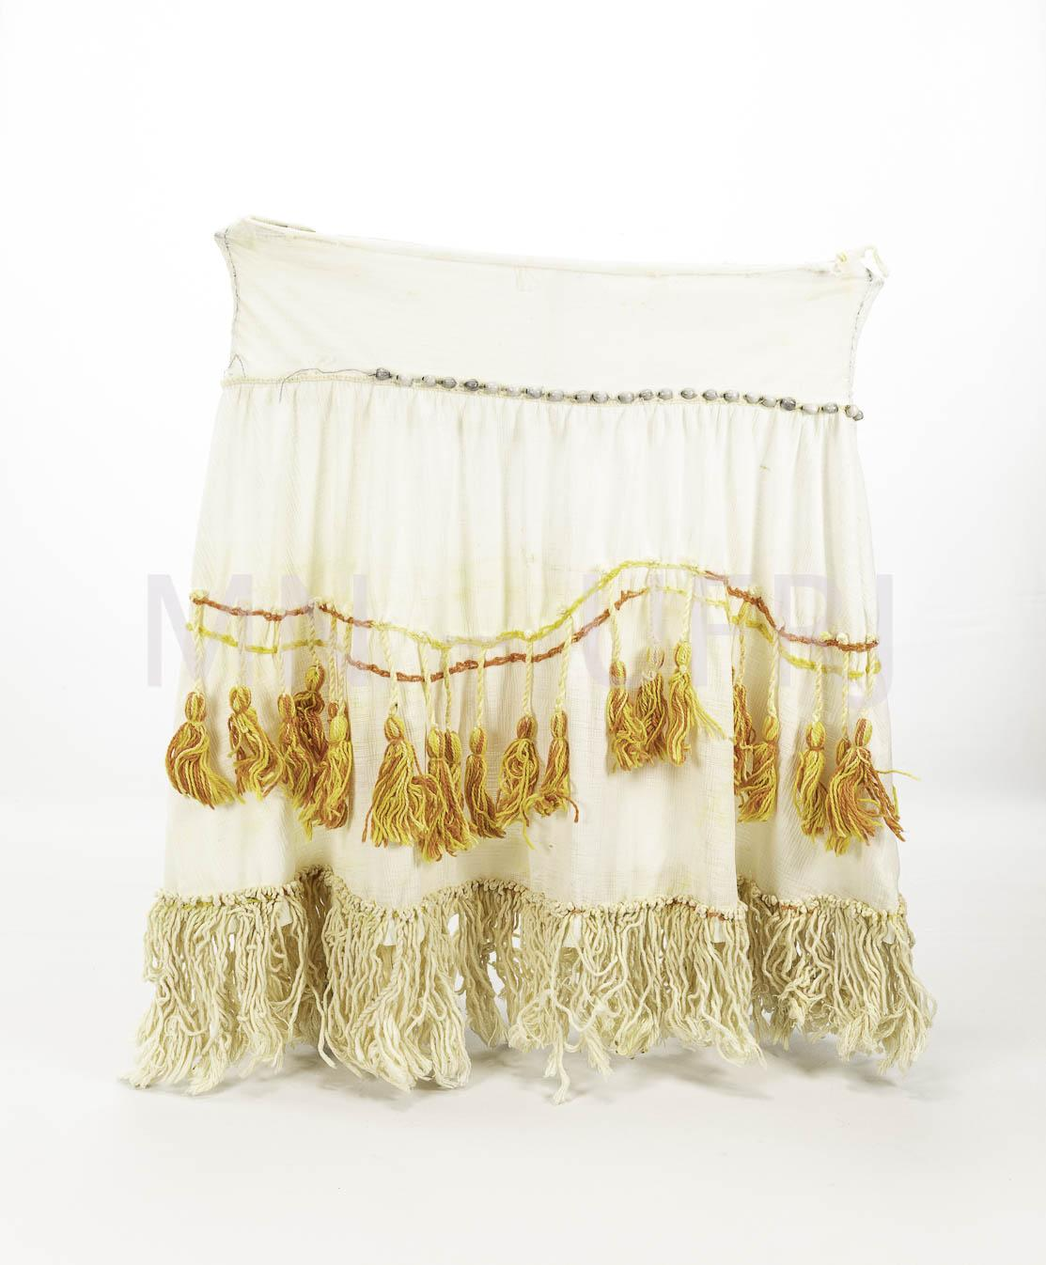 | MNSEE.003.0020 |  | Saia | Kuña Ku'akuaha | 003. Guarani-Kaiowá – Tekoha em litígio | Tecelagem || Plumárias | Costura | Ritualístico || Político | 1 |  | Algodão com plumas, pontos vermelhos tingidos e listra preta. Utilizado em rituais políticos e religiosos. | A-53cm; L-53cm |  |  |  | Rosicleide Villalva | Guarani Kaiowá | Pai-Tavyterã | Rancho Jacará - MS | 2019.12 | 2018.07 | Tonico Benites | Tonico Benites | Doação | 2020.01.21 | 2021-04-26 | Física - Museu Nacional | Reserva Técnica |  | Enviada para tratamento de anóxia no dia 24 de janeiro de 2020, retornou dia 10 de fevereiro de 2021. Recebido no Colégio Pedro II - Campus Tijuca. |  |  | Catalogação participativa realizada com o Prof.Dr. Tonico Benites emjaneiro de 2020. Aconteceu no Hosto Botânico do Museu Nacinal/UFRJ. Além do Tonico, estavam presentes Paula de Aguiar, Renata Valente e Vinicius Santos. | Encontro na Assembleia dos Jovens, usado por mulheres.
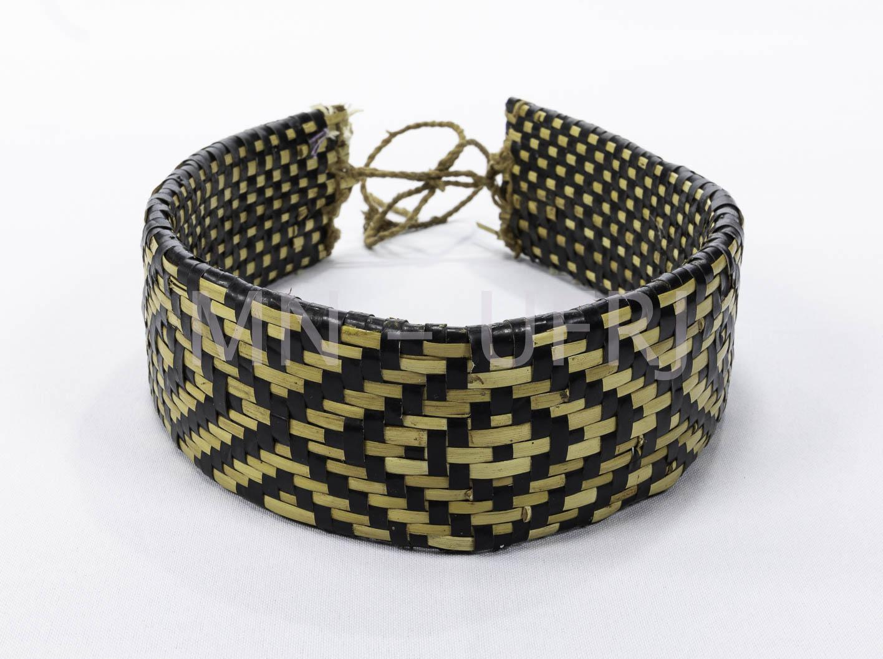 | MNSEE.003.0021 |  | Cocar | Jeguaka | 003. Guarani-Kaiowá – Tekoha em litígio | Fibras vegetais || Lona | Trançado | Ritualístico || Político | 1 |  | Trançado flexível com grafismo específico dos Guarani Kaiowá. A parte preta do trançado foi feita com lona. A fibra mais clara foi feita com Mbeguepi, mas antigamente era usada a Taguapi. | A-16cm; D-26cm |  |  |  | Germano Lima | Guarani Kaiowá | Pai-Tavyterã | Aldeia Guyra Kabiy - MS | 2019.12 | 2014 | Tonico Benites | Tonico Benites | Doação | 2020.01.21 | 2021-04-26 | Física - Museu Nacional | Reserva Técnica |  | Enviada para tratamento de anóxia no dia 24 de janeiro de 2020, retornou dia 10 de fevereiro de 2021. Recebido no Colégio Pedro II - Campus Tijuca. |  |  | Catalogação participativa realizada com o Prof.Dr. Tonico Benites emjaneiro de 2020. Aconteceu no Hosto Botânico do Museu Nacinal/UFRJ. Além do Tonico, estavam presentes Paula de Aguiar, Renata Valente e Vinicius Santos. | É utilizado para se identificar para os seres invisíveis no momento da reza. O objeto "assenta a sabedoria"; identifica e comunica a sabedoria. Utilizado em rituais religiosos e profanos. É utilizado na cabeça por homens. Diz que "Jaguaka produz um raio na cabeça".
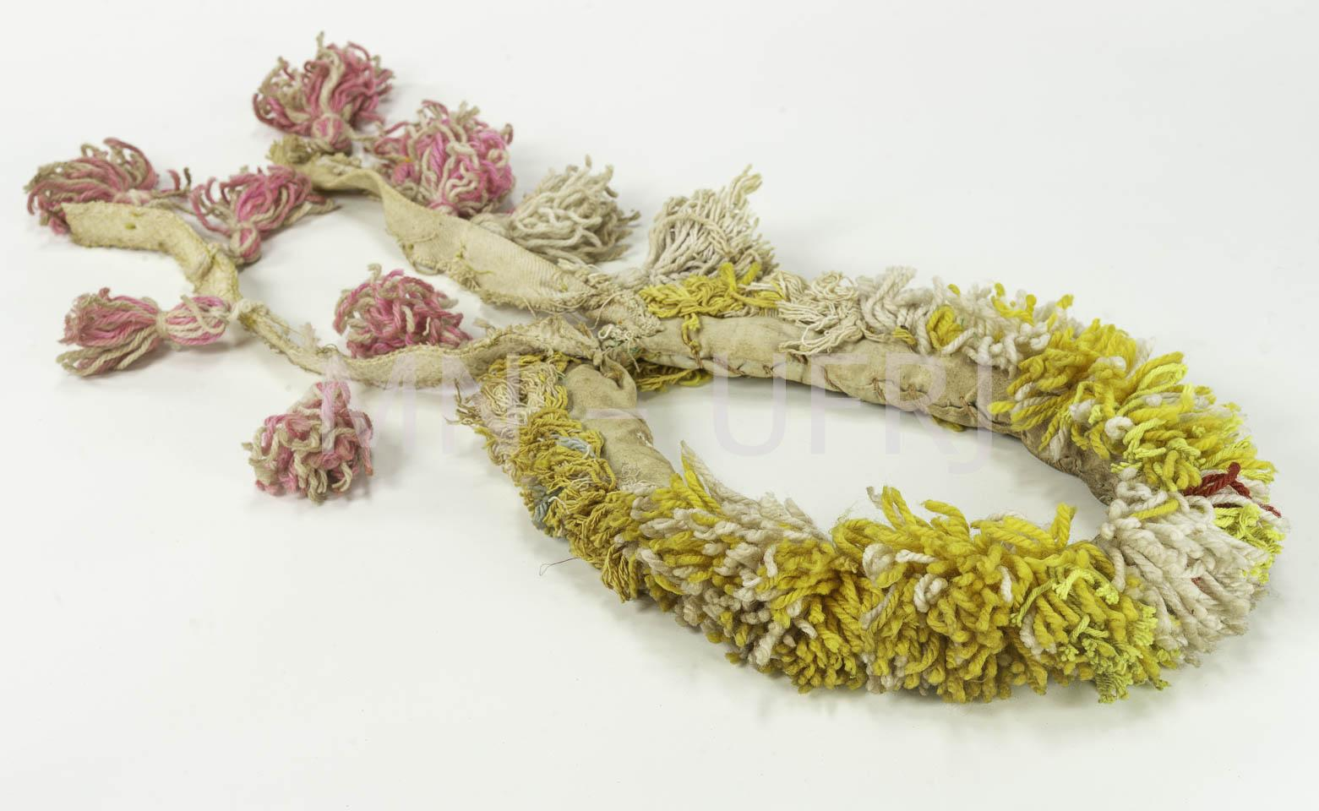 | MNSEE.003.0022 |  | Cocar | Jeguaka | 003. Guarani-Kaiowá – Tekoha em litígio | Lã || Algodão | Costura | Ritualístico || Político | 1 |  | Adorno para a cabeça utilizado pelas mulheres com linhas rosas e amarelas. Assentar a sabedoria. Utilizado em rituais religiosos, batismo de milho (safara). | (cocar) A-15cm; L-26cm, (cordão) A- 20cm |  |  |  | Amalia Lima (morreu em 2018 aos 112 anos) | Guarani Kaiowá | Pai-Tavyterã | Aldeia Kambiy -MS | 2019.12 | 2006 | Tonico Benites | Tonico Benites | Doação | 2020.01.21 | 2021-04-26 | Física - Museu Nacional | Reserva Técnica |  | Enviada para tratamento de anóxia no dia 24 de janeiro de 2020, retornou dia 10 de fevereiro de 2021. Recebido no Colégio Pedro II - Campus Tijuca. |  |  | Catalogação participativa realizada com o Prof.Dr. Tonico Benites emjaneiro de 2020. Aconteceu no Hosto Botânico do Museu Nacinal/UFRJ. Além do Tonico, estavam presentes Paula de Aguiar, Renata Valente e Vinicius Santos.
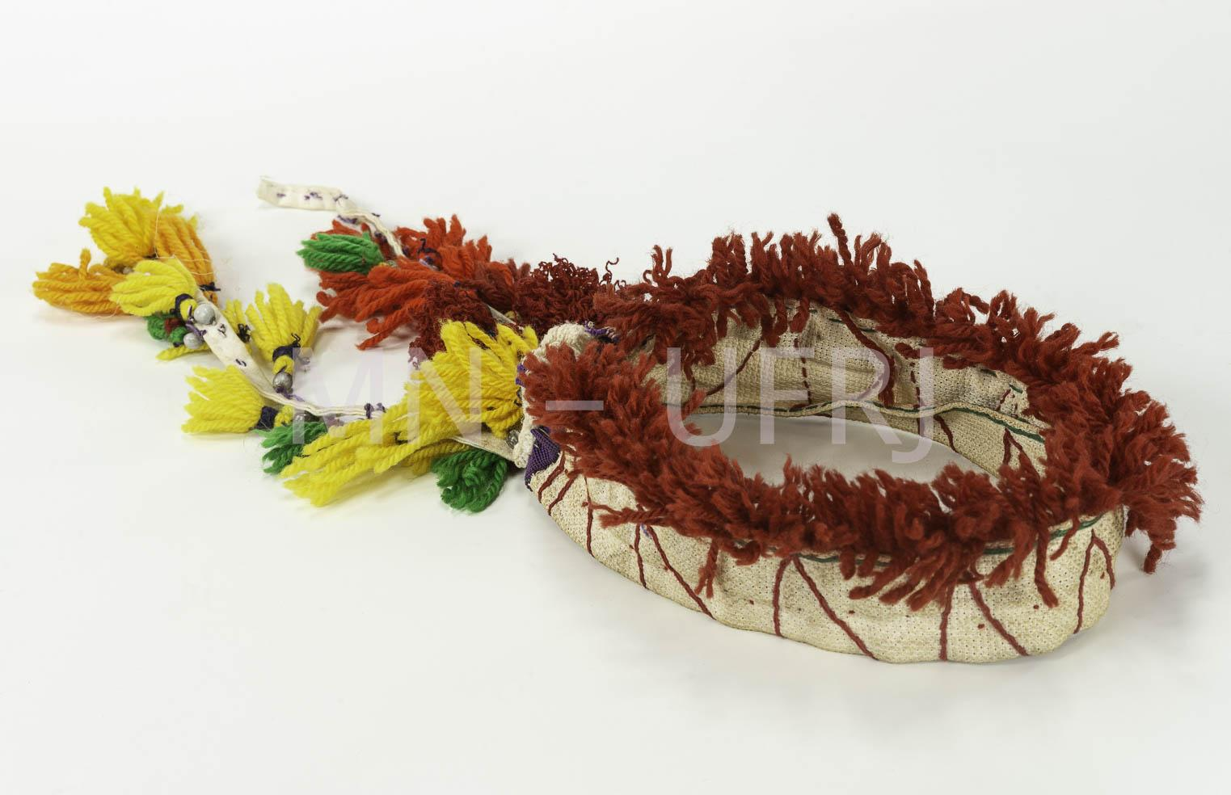 | MNSEE.003.0023 |  | Cocar | Jeguaka | 003. Guarani-Kaiowá – Tekoha em litígio | Lã || Algodão | Costura | Ritualístico || Político | 1 |  | Adorno para a cabeça utilizado pelas mulheres com linhas nas cores vermelhas, amarela, laranja e verde sob um tecido de algodão. Assentar a sabedoria. Utilizado em rituais religiosos, batismo de milho (safara). | (cocar) A-15cm; L-27cm, (cordão) A- 20cm |  |  |  | Amalia Lima (morreu em 2018 aos 112 anos) | Guarani Kaiowá | Pai-Tavyterã | Aldeia Kambiy -MS | 2019.12 | 2006 | Tonico Benites | Tonico Benites | Doação | 2020.01.21 | 2021-04-26 | Física - Museu Nacional | Reserva Técnica |  | Enviada para tratamento de anóxia no dia 24 de janeiro de 2020, retornou dia 10 de fevereiro de 2021. Recebido no Colégio Pedro II - Campus Tijuca. |  |  | Catalogação participativa realizada com o Prof.Dr. Tonico Benites emjaneiro de 2020. Aconteceu no Hosto Botânico do Museu Nacinal/UFRJ. Além do Tonico, estavam presentes Paula de Aguiar, Renata Valente e Vinicius Santos.
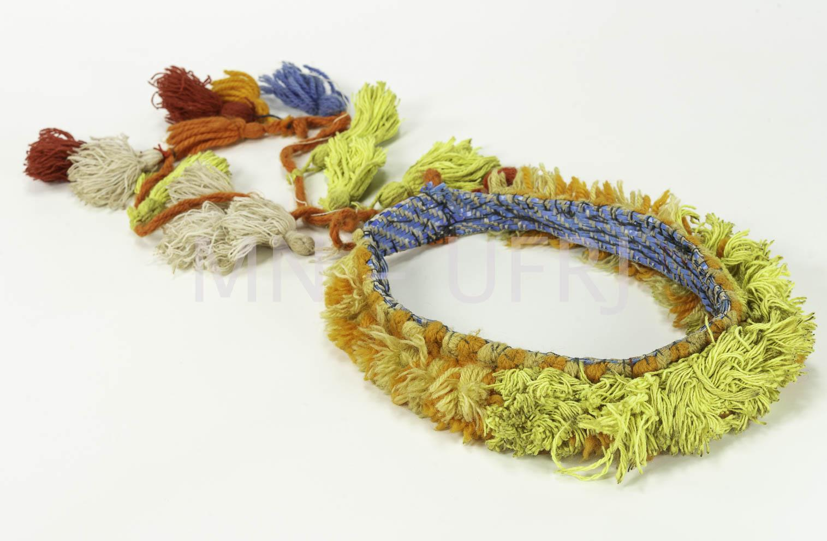 | MNSEE.003.0024 |  | Cocar | Jeguaka | 003. Guarani-Kaiowá – Tekoha em litígio | Lã || Algodão | Costura | Ritualístico || Político | 1 |  | Adorno para a cabeça utilizado pelas mulheres com linhas laranjas e amarelas, detalhes em azul. Assentar a sabedoria. Utilizado em rituais religiosos, batismo de milho (safara). | (cocar) A-15cm; L-28cm, (cordão) A- 20cm |  |  |  | Amalia Lima (morreu em 2018 aos 112 anos) | Guarani Kaiowá | Pai-Tavyterã | Aldeia Kambiy -MS | 2019.12 | 2006 | Tonico Benites | Tonico Benites | Doação | 2020.01.21 | 2021-04-26 | Física - Museu Nacional | Reserva Técnica |  | Enviada para tratamento de anóxia no dia 24 de janeiro de 2020, retornou dia 10 de fevereiro de 2021. Recebido no Colégio Pedro II - Campus Tijuca. |  |  | Catalogação participativa realizada com o Prof.Dr. Tonico Benites emjaneiro de 2020. Aconteceu no Hosto Botânico do Museu Nacinal/UFRJ. Além do Tonico, estavam presentes Paula de Aguiar, Renata Valente e Vinicius Santos.
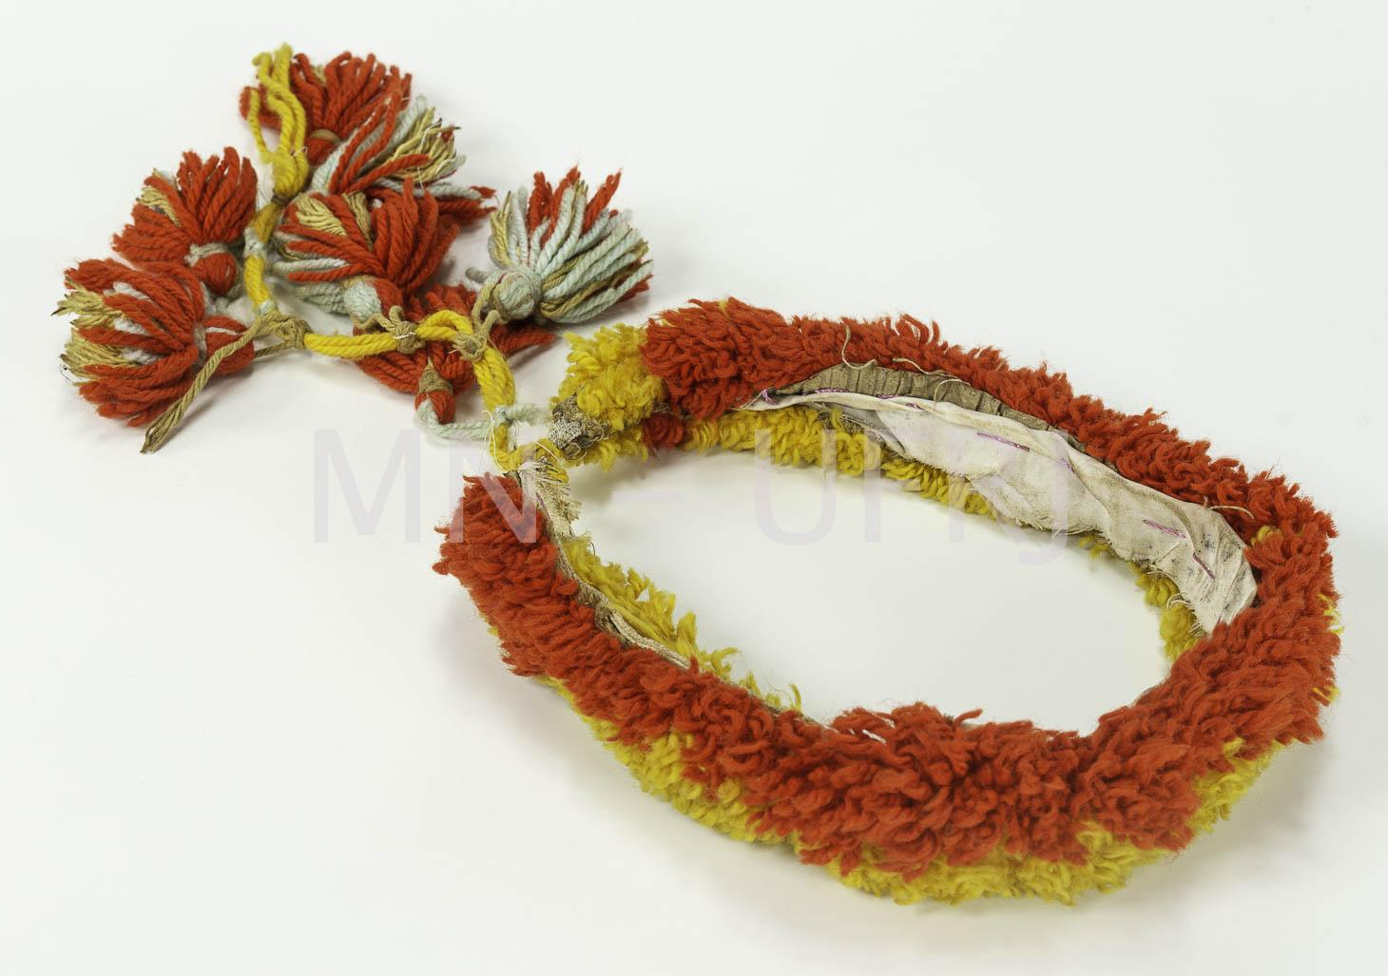 | MNSEE.003.0025 |  | Cocar | Jeguaka | 003. Guarani-Kaiowá – Tekoha em litígio | Lã || Algodão | Costura | Ritualístico || Político | 1 |  | Adorno para a cabeça utilizado pelas mulheres com linhas nas cores vermelhas e laranja. Assentar a sabedoria. Utilizado em rituais religiosos, batismo de milho (safara). | (cocar) A-15cm; L-29cm, (cordão) A- 20cm |  |  |  | Amalia Lima (morreu em 2018 aos 112 anos) | Guarani Kaiowá | Pai-Tavyterã | Aldeia Kambiy -MS | 2019.12 | 2006 | Tonico Benites | Tonico Benites | Doação | 2020.01.21 | 2021-04-26 | Física - Museu Nacional | Reserva Técnica |  | Enviada para tratamento de anóxia no dia 24 de janeiro de 2020, retornou dia 10 de fevereiro de 2021. Recebido no Colégio Pedro II - Campus Tijuca. |  |  | Catalogação participativa realizada com o Prof.Dr. Tonico Benites emjaneiro de 2020. Aconteceu no Hosto Botânico do Museu Nacinal/UFRJ. Além do Tonico, estavam presentes Paula de Aguiar, Renata Valente e Vinicius Santos.
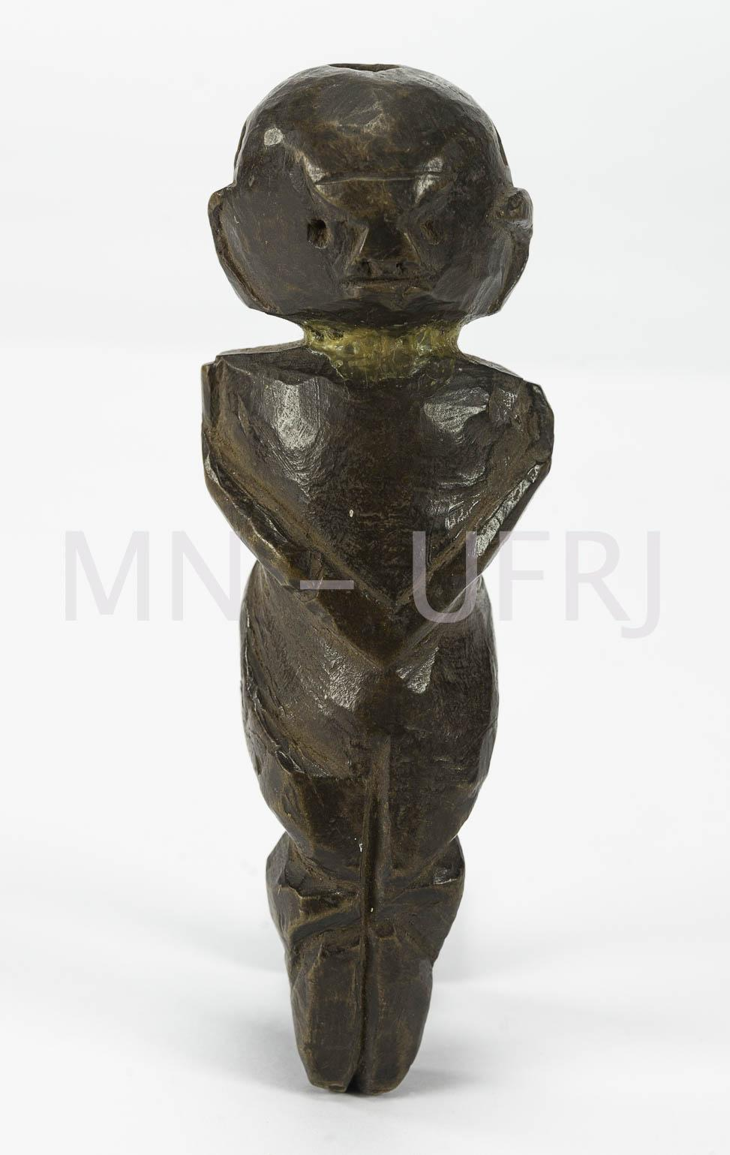 | MNSEE.003.0026 |  | Apito | Mimby jaryi | 003. Guarani-Kaiowá – Tekoha em litígio | Madeira | Talhado | Ritual || Religioso || Comunicação | 1 |  | Feito de cedro, instrumento religioso e musical. Tem o formato de uma mulher idosa. Possui três buracos, coloca-se os dedos indicadores nos buracos laterais e o assopra-se no buraco central. É usado como reza para os xamãs. Também pode ser usado para se comunicar, identificando-se na chegada em outro território em época de guerra ou conflito. | A-15cm; L-6cm; P- 66g |  |  |  | Família de Adulia Gomes | Guarani Kaiowá | Pai-Tavyterã | Aldeia Guaiviry - MS | 2019.12 | 1901-1950 | Tonico Benites | Tonico Benites | Doação | 2020.01.21 | 2021-04-26 | Física - Museu Nacional | Reserva Técnica |  | Enviada para tratamento de anóxia no dia 24 de janeiro de 2020, retornou dia 10 de fevereiro de 2021. Recebido no Colégio Pedro II - Campus Tijuca. |  |  | Catalogação participativa realizada com o Prof.Dr. Tonico Benites emjaneiro de 2020. Aconteceu no Hosto Botânico do Museu Nacinal/UFRJ. Além do Tonico, estavam presentes Paula de Aguiar, Renata Valente e Vinicius Santos. | A forma de uma mulher pode variar para outros mimby jary. Fabricado no inicio do século XIX.
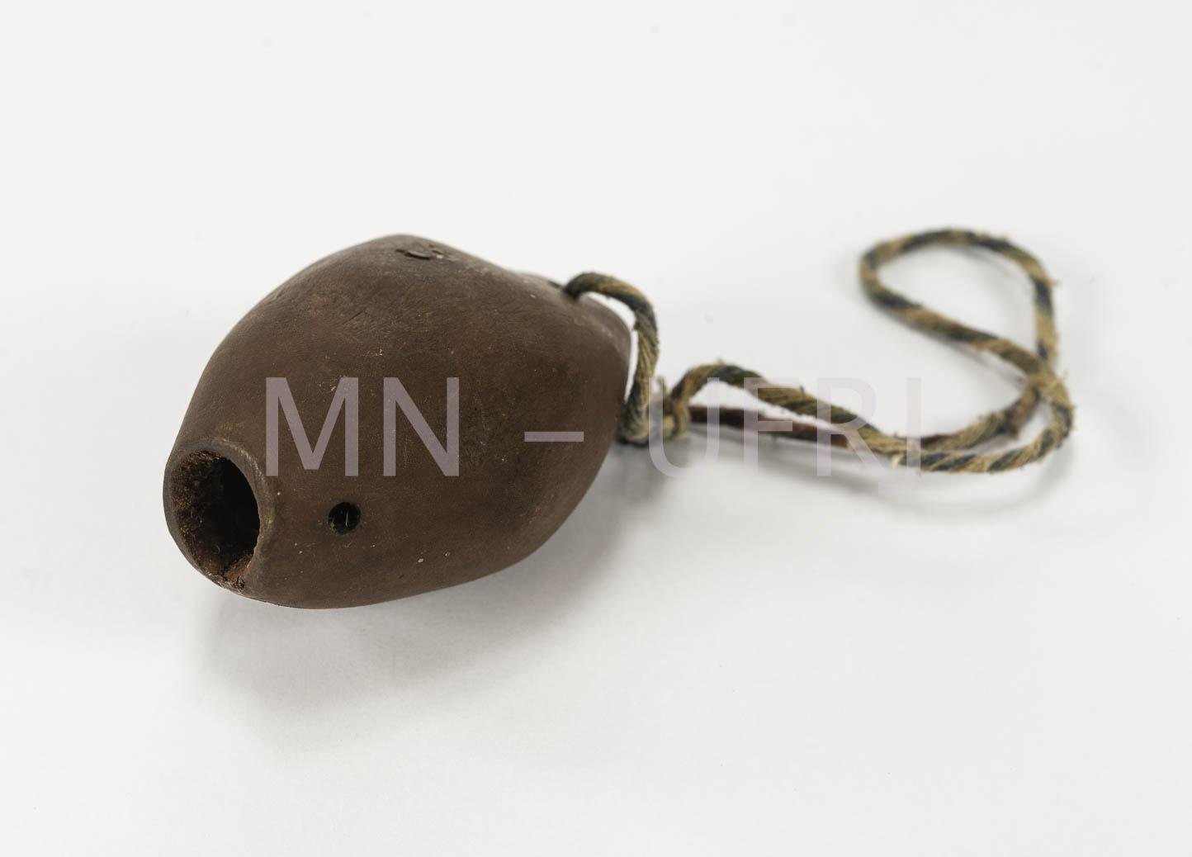 | MNSEE.003.0027 |  | Apito | Minby | 003. Guarani-Kaiowá – Tekoha em litígio | Madeira | Talhado | Ritual || Religioso || Comunicação | 1 |  | Feito de cedro, instrumento religioso e musical. Possui um cordão de algodão. É usado como reza para os xamãs. Também pode ser usado para se comunicar, identificando-se na chegada em outro território. | A-5cm; L-8cm; P- 57g |  |  |  | José Benito | Guarani Kaiowá | Pai-Tavyterã | Aldeia Kurusu-Amba (Jaguapiré) -MS | 2019.12 | 1980 | Tonico Benites | Tonico Benites | Doação | 2020.01.21 | 2021-04-26 | Física - Museu Nacional | Reserva Técnica |  | Enviada para tratamento de anóxia no dia 24 de janeiro de 2020, retornou dia 10 de fevereiro de 2021. Recebido no Colégio Pedro II - Campus Tijuca. |  |  | Catalogação participativa realizada com o Prof.Dr. Tonico Benites emjaneiro de 2020. Aconteceu no Hosto Botânico do Museu Nacinal/UFRJ. Além do Tonico, estavam presentes Paula de Aguiar, Renata Valente e Vinicius Santos. | Faleceu e deixou para Francisco Benites e depois para seu filho Odair Benito, irmão de Tonico.
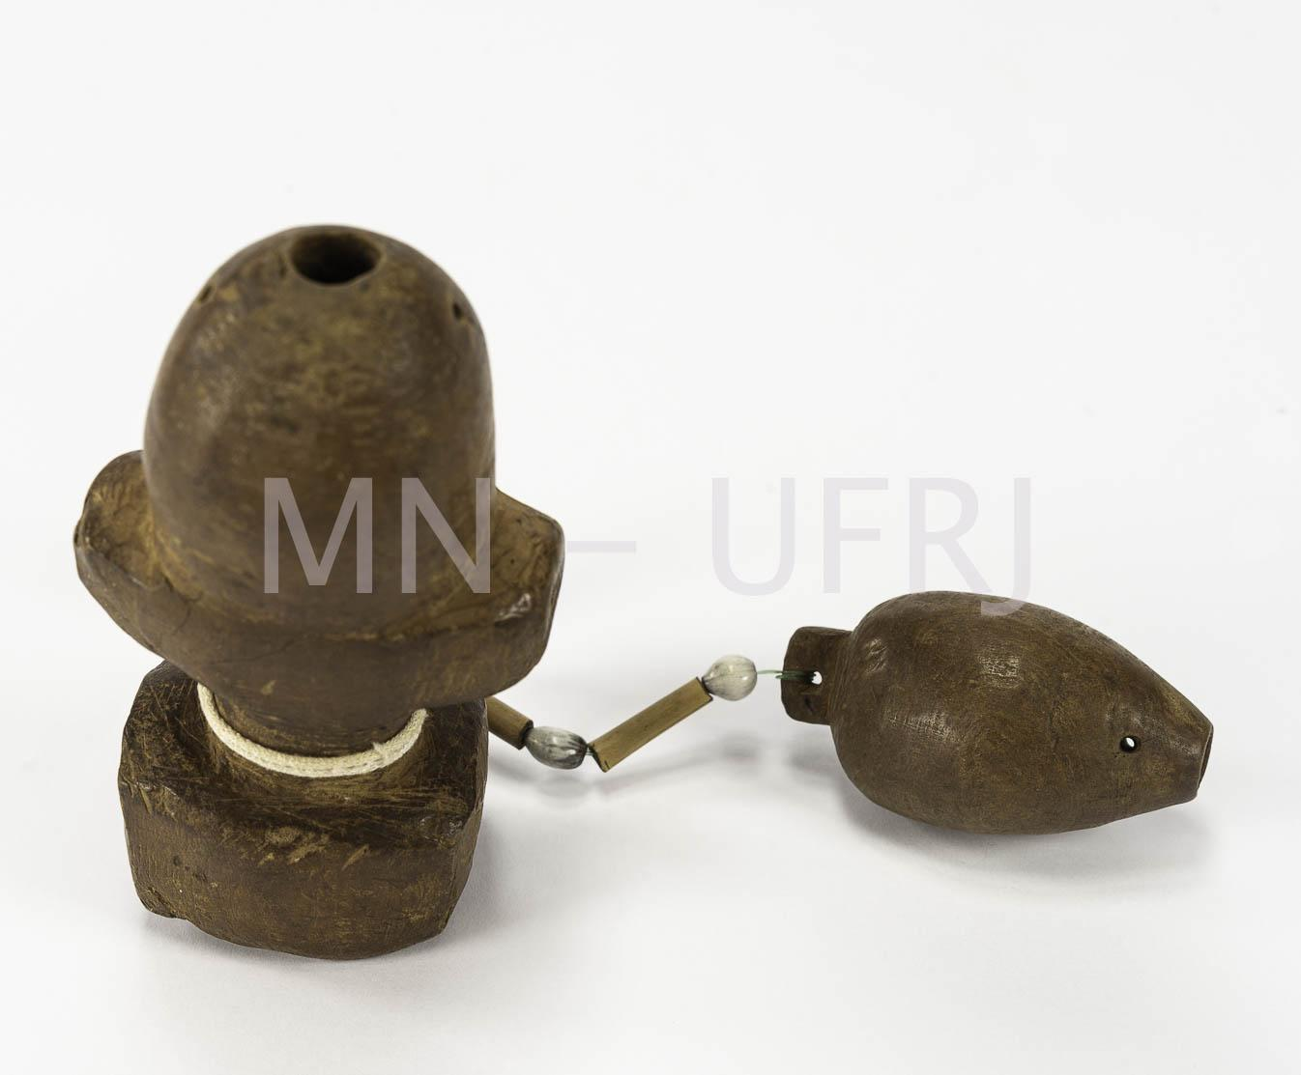 | MNSEE.003.0028 |  | Apito | Minby apyka | 003. Guarani-Kaiowá – Tekoha em litígio | Madeira | Talhado | Ritual || Religioso || Comunicação | 1 |  | Feito a partir da raiz da goiaba do campo. Ele se diferencia por estar sob um "banco" (apyká). Junto dele está amarrado outro Minby. É um instrumento religioso e musical. Possui um cordão de algodão. É usado como reza para os xamãs. Também pode ser usado para se comunicar, identificando-se na chegada em outro território. | (minby-apyká) A-12cm; L-6cm, (minby) A- 4cm; L-7cm |  |  |  | Marolino Fernandez | Guarani Kaiowá | Pai-Tavyterã | Aldeia Kurusu-Amba (Jaguapiré) -MS | 2019.12 | 1990 | Tonico Benites | Tonico Benites | Doação | 2020.01.21 | 2021-04-26 | Física - Museu Nacional | Reserva Técnica |  | Enviada para tratamento de anóxia no dia 24 de janeiro de 2020, retornou dia 10 de fevereiro de 2021. Recebido no Colégio Pedro II - Campus Tijuca. |  |  | Catalogação participativa realizada com o Prof.Dr. Tonico Benites emjaneiro de 2020. Aconteceu no Hosto Botânico do Museu Nacinal/UFRJ. Além do Tonico, estavam presentes Paula de Aguiar, Renata Valente e Vinicius Santos.
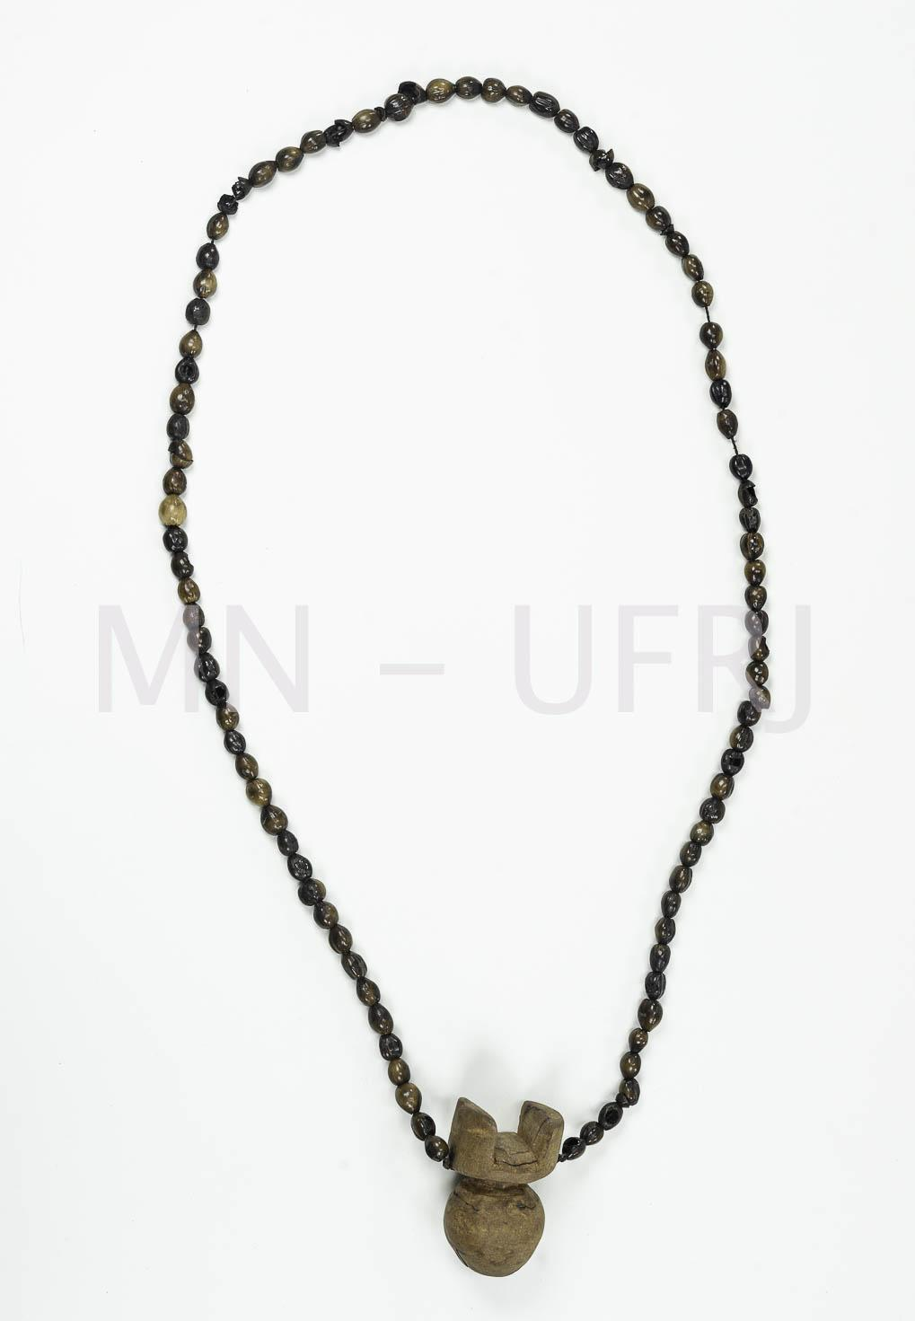 | MNSEE.003.0029 |  | Apito | Mbo’y mimby | 003. Guarani-Kaiowá – Tekoha em litígio | Madeira | Talhado | Ritual || Religioso || Comunicação | 1 |  | Feito a partir da raiz da goiaba do campo. Possui um cordão de algodão com miçangas feitas de semente, amarrado a um pequeno banco ritual (apyká). É usado como reza para os xamãs. Também pode ser usado para se comunicar, identificando-se na chegada em outro território. | (maracá) A-6cm; L-4cm, (cordão) A- 41cm; P- 44g |  |  |  | Lucia | Guarani Kaiowá | Pai-Tavyterã | Aldeia Amambai -MS | 2019.12 | 2010-2018 | Tonico Benites | Tonico Benites | Doação | 2020.01.21 | 2021-04-26 | Física - Museu Nacional | Reserva Técnica |  | Enviada para tratamento de anóxia no dia 24 de janeiro de 2020, retornou dia 10 de fevereiro de 2021. Recebido no Colégio Pedro II - Campus Tijuca. |  |  | Catalogação participativa realizada com o Prof.Dr. Tonico Benites emjaneiro de 2020. Aconteceu no Hosto Botânico do Museu Nacinal/UFRJ. Além do Tonico, estavam presentes Paula de Aguiar, Renata Valente e Vinicius Santos. | Foi fabricado entre 2009 e 2017.
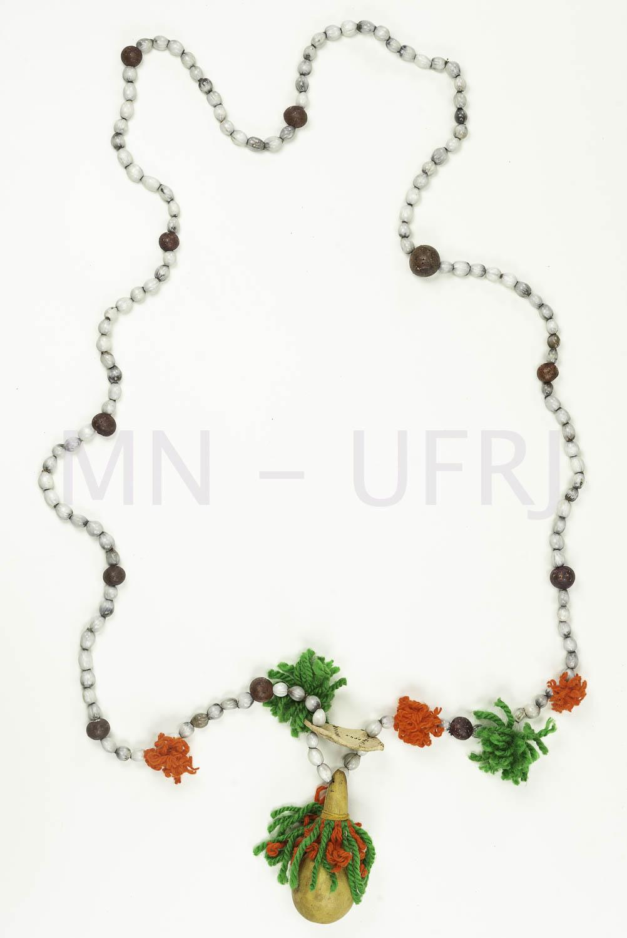 | MNSEE.003.0030 |  | Cordão | Jeha-saha | 003. Guarani-Kaiowá – Tekoha em litígio | Sementes || Lã |  | Proteção | 2 |  | Cordão feito com sementes, cabaça e aglomerados de lã em vermelho, branco e verde. | A- 80cm |  |  |  | Ausira Ornirio (70 anos) | Guarani Kaiowá | Pai-Tavyterã | Aldeia Kambiy -MS | 2019.12 | 2006 | Tonico Benites | Tonico Benites | Doação | 2020.01.21 | 2021-04-26 | Física - Museu Nacional | Reserva Técnica |  | Enviada para tratamento de anóxia no dia 24 de janeiro de 2020, retornou dia 10 de fevereiro de 2021. Recebido no Colégio Pedro II - Campus Tijuca. |  |  | Catalogação participativa realizada com o Prof.Dr. Tonico Benites emjaneiro de 2020. Aconteceu no Hosto Botânico do Museu Nacinal/UFRJ. Além do Tonico, estavam presentes Paula de Aguiar, Renata Valente e Vinicius Santos. | Sempre é utilizado em conjunto com outro Jeasa-há que se cruzam no peito. Os Jeasa-há enfeitados são de utilização feminina.
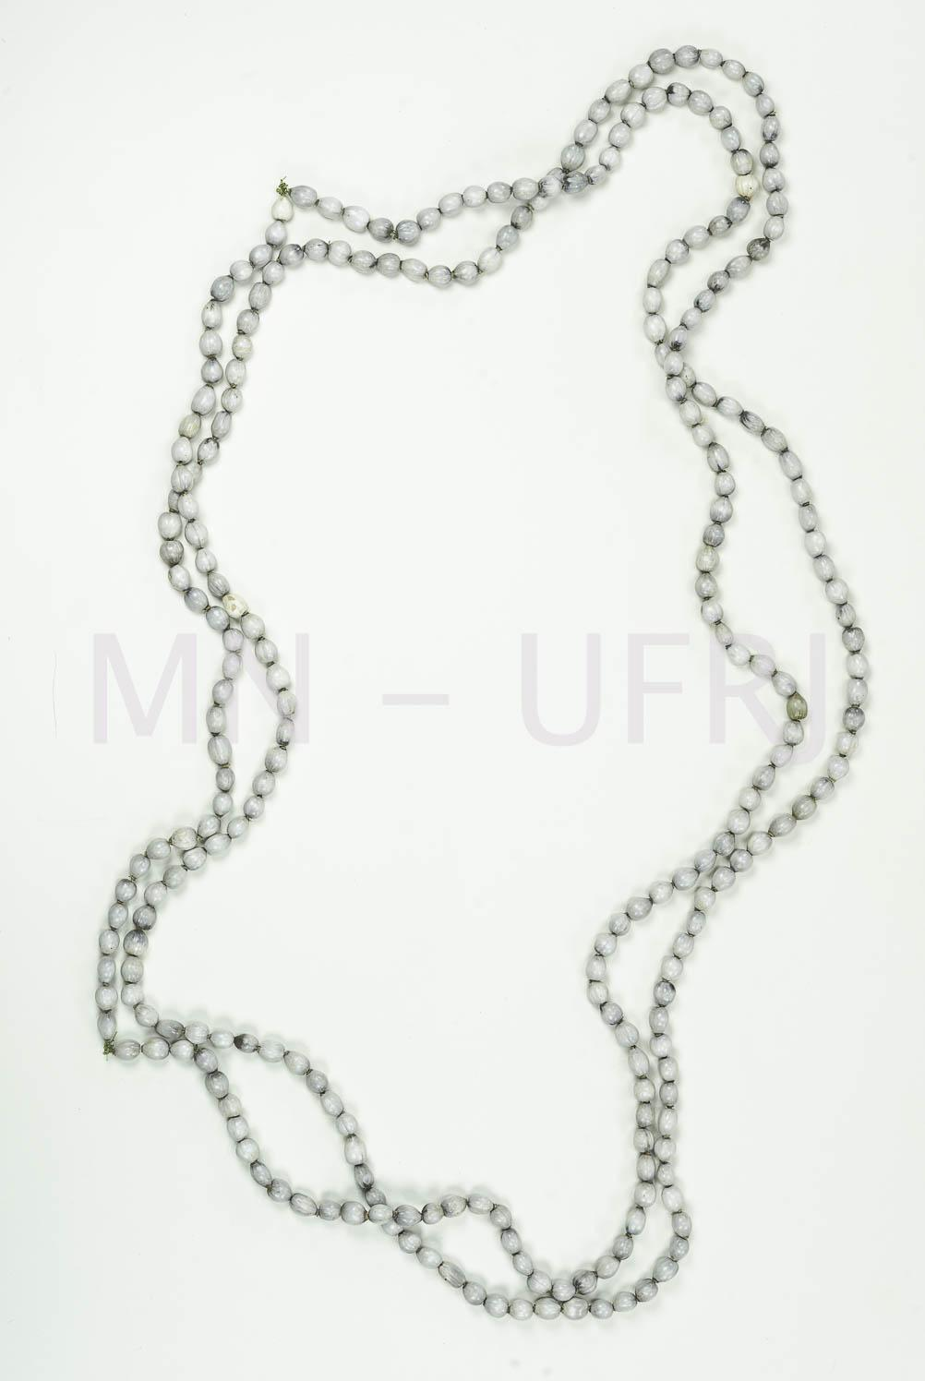 | MNSEE.003.0031 |  | Cordão | Jeha-saha | 003. Guarani-Kaiowá – Tekoha em litígio | Sementes || Lã |  | Proteção | 2 |  | Cordão feito com sementes numa tonalidade cinza. | A-80cm |  |  |  | Ezequiel | Guarani Kaiowá | Pai-Tavyterã | Aldeia Kambiy -MS | 2019.12 | 2006 | Tonico Benites | Tonico Benites | Doação | 2020.01.21 | 2021-04-26 | Física - Museu Nacional | Reserva Técnica |  | Enviada para tratamento de anóxia no dia 24 de janeiro de 2020, retornou dia 10 de fevereiro de 2021. Recebido no Colégio Pedro II - Campus Tijuca. |  |  | Catalogação participativa realizada com o Prof.Dr. Tonico Benites emjaneiro de 2020. Aconteceu no Hosto Botânico do Museu Nacinal/UFRJ. Além do Tonico, estavam presentes Paula de Aguiar, Renata Valente e Vinicius Santos. | Sempre é utilizado em conjunto com outro Jeasa-há que se cruzam no peito. Os Jeasa-há só com sementes é de utilização masculina.
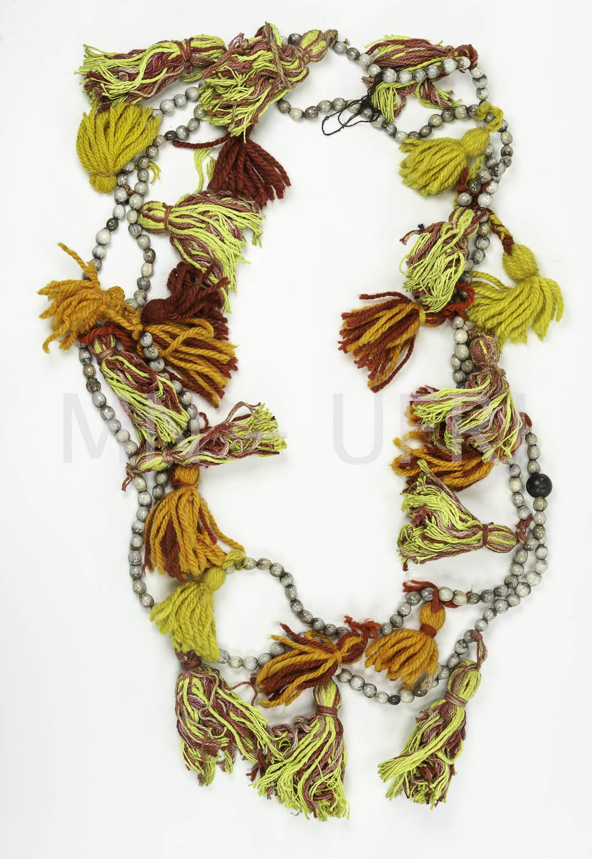 | MNSEE.003.0032 |  | Cordão | Jeha-saha | 003. Guarani-Kaiowá – Tekoha em litígio | Sementes || Lã |  | Proteção | 2 |  | Cordão feito com sementes e aglomerados de lã em vermelho, branco e verde. | A-80cm |  |  |  | Ausira Ornirio (70 anos) | Guarani Kaiowá | Pai-Tavyterã | Aldeia Kambiy -MS | 2019.12 | 2006 | Tonico Benites | Tonico Benites | Doação | 2020.01.21 | 2021-04-26 | Física - Museu Nacional | Reserva Técnica |  | Enviada para tratamento de anóxia no dia 24 de janeiro de 2020, retornou dia 10 de fevereiro de 2021. Recebido no Colégio Pedro II - Campus Tijuca. |  |  | Catalogação participativa realizada com o Prof.Dr. Tonico Benites emjaneiro de 2020. Aconteceu no Hosto Botânico do Museu Nacinal/UFRJ. Além do Tonico, estavam presentes Paula de Aguiar, Renata Valente e Vinicius Santos. | Sempre é utilizado em conjunto com outro Jeasa-há que se cruzam no peito. Os Jeasa-há enfeitados são de utilização feminina.
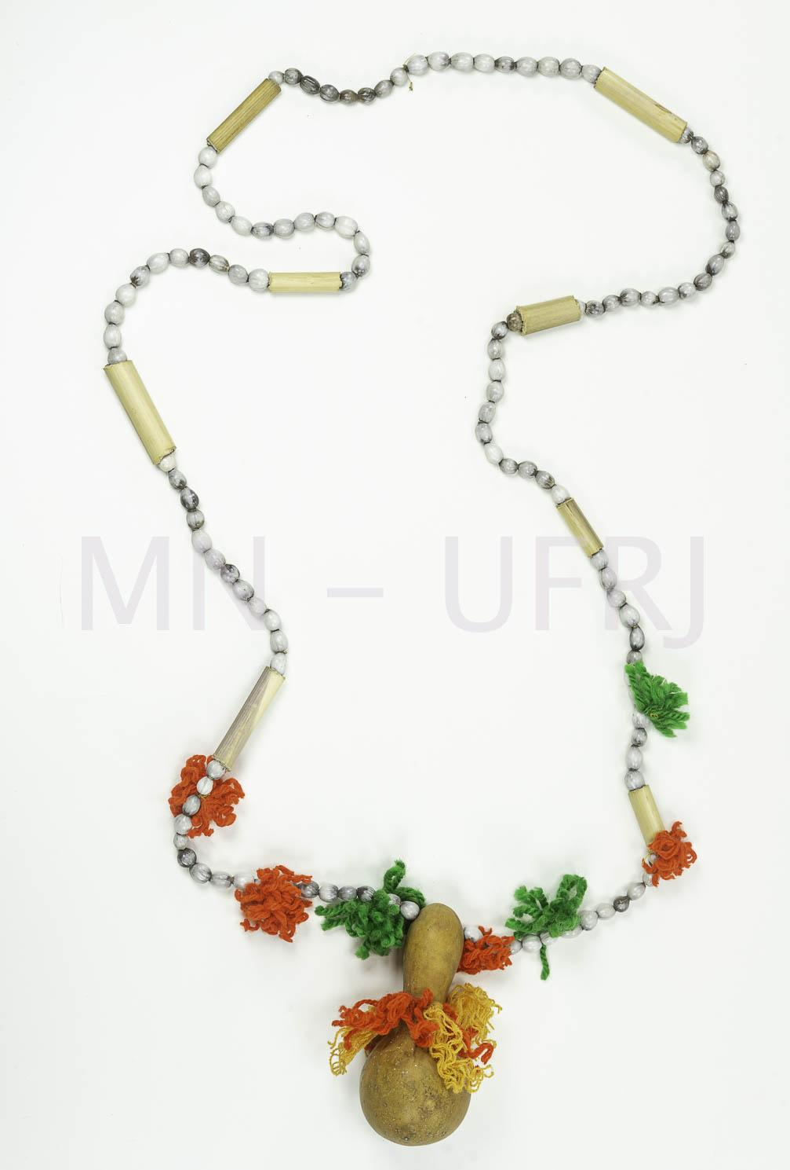 | MNSEE.003.0033 |  | Cordão | Jeha-saha | 003. Guarani-Kaiowá – Tekoha em litígio | Sementes || Lã |  | Proteção | 1 |  | Cordão feito com sementes, cabaça e aglomerados de lã em vermelho, branco e verde. | A-80cm |  |  |  | Ausira Ornirio (70 anos) | Guarani Kaiowá | Pai-Tavyterã | Aldeia Kambiy -MS | 2019.12 | 2006 | Tonico Benites | Tonico Benites | Doação | 2020.01.21 | 2021-04-26 | Física - Museu Nacional | Reserva Técnica |  | Enviada para tratamento de anóxia no dia 24 de janeiro de 2020, retornou dia 10 de fevereiro de 2021. Recebido no Colégio Pedro II - Campus Tijuca. |  |  | Catalogação participativa realizada com o Prof.Dr. Tonico Benites emjaneiro de 2020. Aconteceu no Hosto Botânico do Museu Nacinal/UFRJ. Além do Tonico, estavam presentes Paula de Aguiar, Renata Valente e Vinicius Santos. | Sempre é utilizado em conjunto com outro Jeasa-há que se cruzam no peito. Os Jeasa-há enfeitados são de utilização feminina.
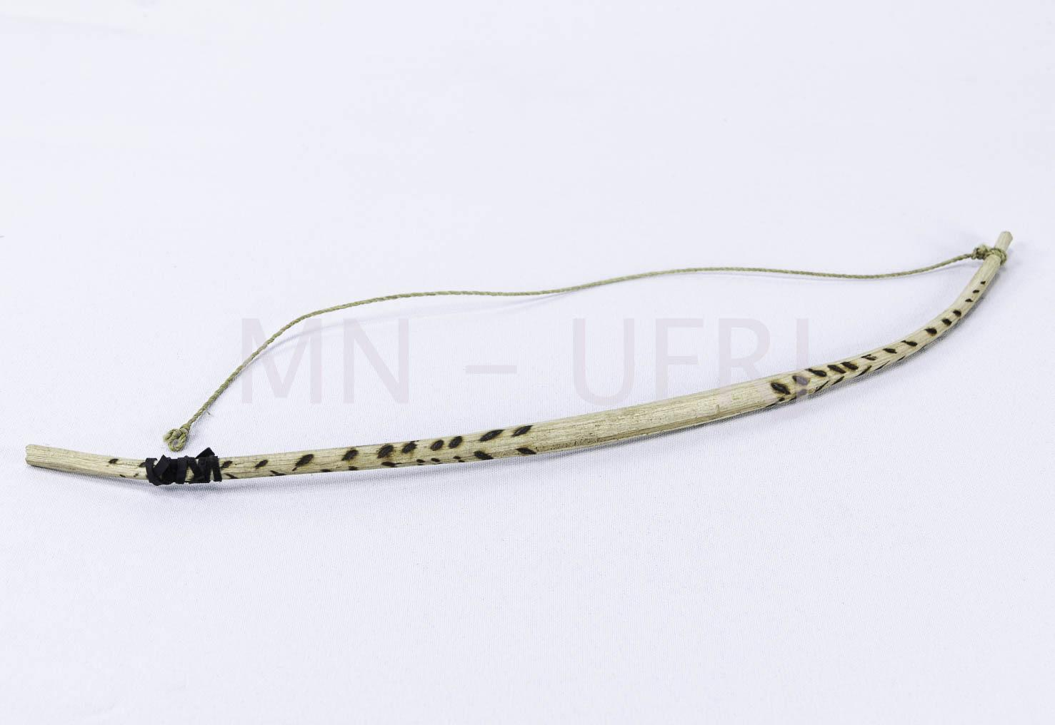 | MNSEE.003.0034 |  | Arco de boca | Yvyra-pa'i | 003. Guarani-Kaiowá – Tekoha em litígio | Madeira | Talhado | Religioso | 1 |  | Feito de cedro e fibra de caraguatá, guembe pi. Decorado com ferro queimado. Instrumento de corda única, composto por dois arcos que se cruzam. Instrumento representa um casal apaixonado e os arcos o homem e uma mulher. | A-31cm; L-9cm |  |  |  | João de Souza | Guarani Kaiowá | Pai-Tavyterã | Aldeia Kurusu-Amba (Jaguapiré) -MS | 2019.12 |  | Tonico Benites | Tonico Benites | Doação | 2020.01.21 | 2021-04-26 | Física - Museu Nacional | Reserva Técnica |  | Enviada para tratamento de anóxia no dia 24 de janeiro de 2020, retornou dia 10 de fevereiro de 2021. Recebido no Colégio Pedro II - Campus Tijuca. |  |  | Catalogação participativa realizada com o Prof.Dr. Tonico Benites emjaneiro de 2020. Aconteceu no Hosto Botânico do Museu Nacinal/UFRJ. Além do Tonico, estavam presentes Paula de Aguiar, Renata Valente e Vinicius Santos. | Tiram o caraguatá da florestam molham e torneiam (dão forma). A forma de usar é com a acústica da boca. Com os dois arcos esfrega-se os fios.
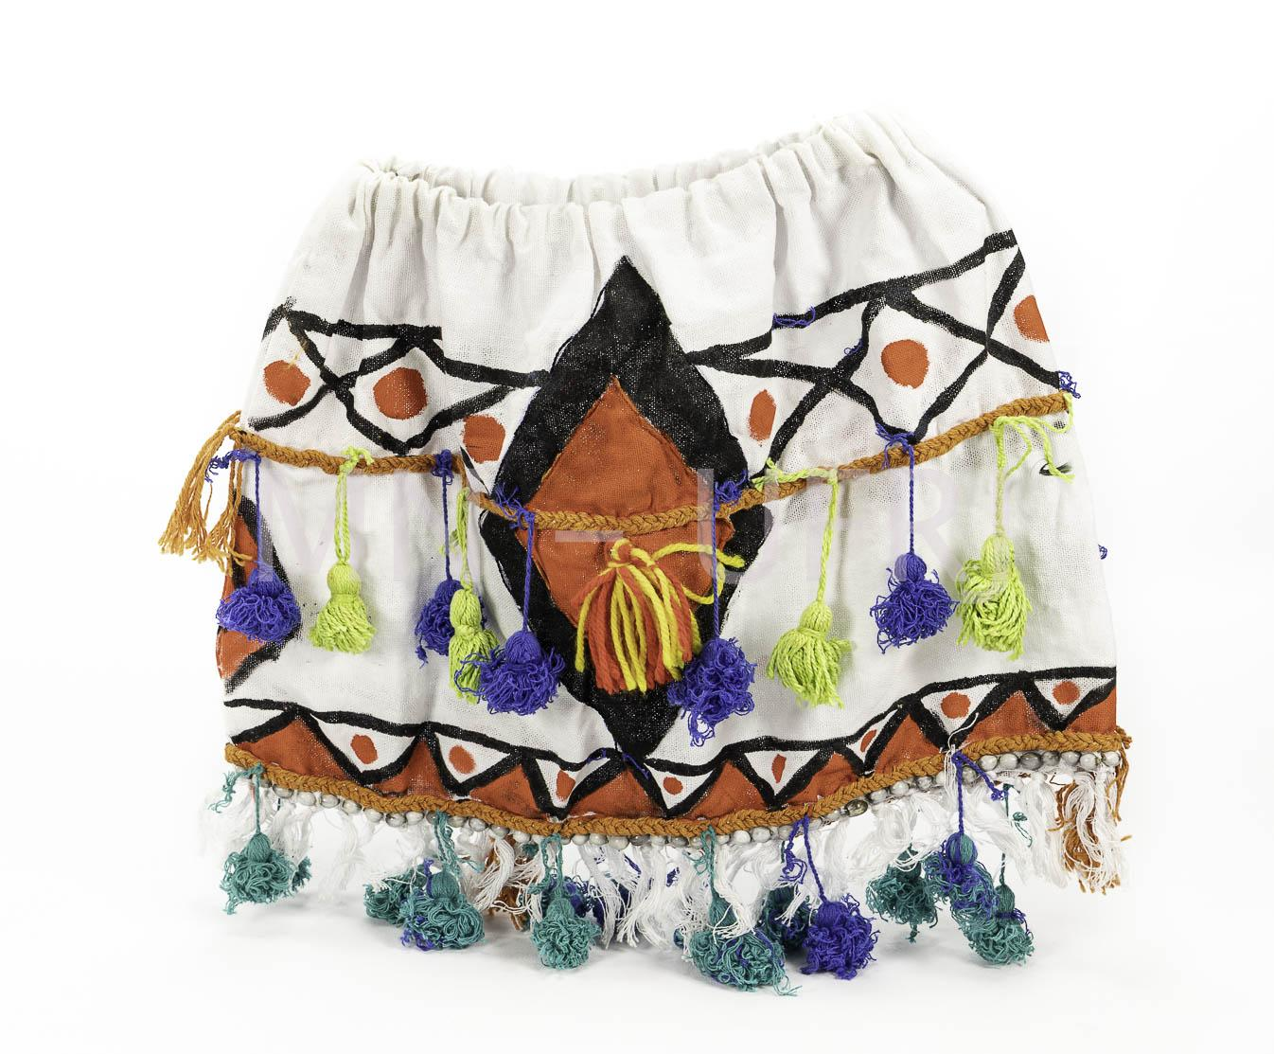 | MNSEE.003.0035 |  | Saia | Kuña Ku'akuaha | 003. Guarani-Kaiowá – Tekoha em litígio | Tecelagem || Plumárias | Costura | Vestuário || Político | 1 |  | Algodão com detalhes laranja e amarelo. Utilizado em rituais políticos e religiosos. | A-38cm; L-24cm |  |  |  | Vanderleia Rocha | Guarani Kaiowá | Pai-Tavyterã | Aldeia Rancho Jacará - MS | 2019.12 | 2014 | Tonico Benites | Tonico Benites | Doação | 2020.01.21 | 2021-04-26 | Física - Museu Nacional | Reserva Técnica |  | Enviada para tratamento de anóxia no dia 24 de janeiro de 2020, retornou dia 10 de fevereiro de 2021. Recebido no Colégio Pedro II - Campus Tijuca. |  |  | Catalogação participativa realizada com o Prof.Dr. Tonico Benites emjaneiro de 2020. Aconteceu no Hosto Botânico do Museu Nacinal/UFRJ. Além do Tonico, estavam presentes Paula de Aguiar, Renata Valente e Vinicius Santos. | Utilizado na Aty Guasu Kuña, Assembleia Geral das Mulheres.
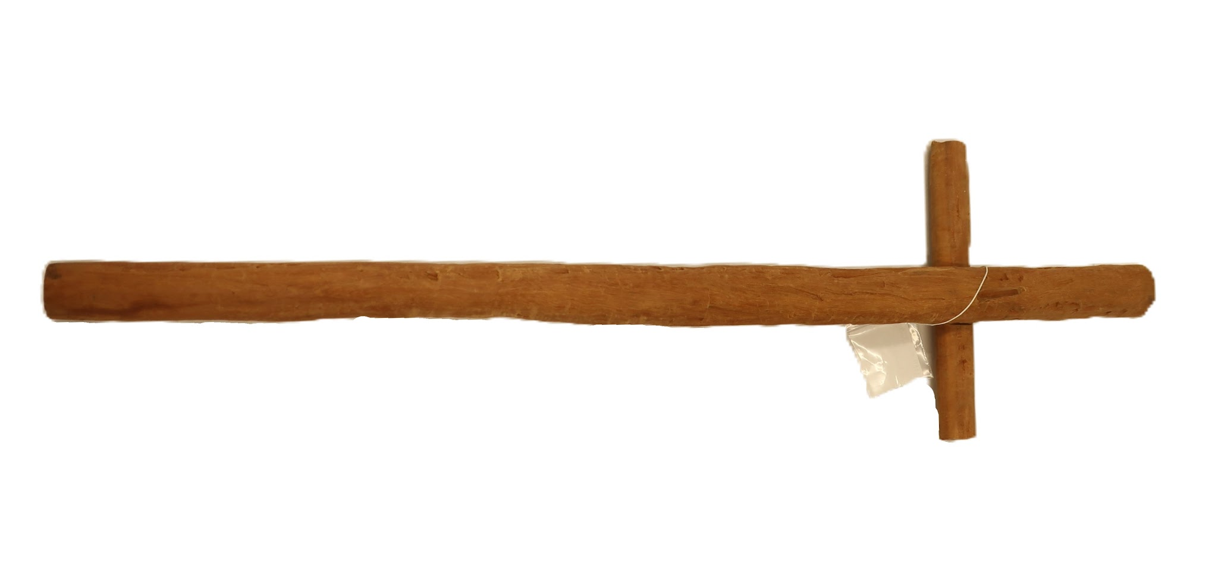 | MNSEE.003.0036 |  |  | Chiru kurusu | 003. Guarani-Kaiowá – Tekoha em litígio | Madeira | Talhado | Religioso | 1 |  | Chiru em formato de cruz | A- 59,5cm; L- 17,7cm; P- 8,3cm || 458g |  |  |  |  | Guarani Kaiowá | Pai-Tavyterã |  |  |  |  | Tonico Benites | Doação | 2023-08-02 | 2023-08-08 | Física - Museu Nacional | Reserva Técnica |  |  |  |  | Catalogação participativa realizada com o Prof.Dr. Tonico Benites em julho de 2023. Aconteceu no Campus de Ensino e Pesquisa do Museu Nacinal/UFRJ. Além do Tonico, estavam presentes Paula de Aguiar, Julia Xavier e Romina Celona. | A peça foi feita para ser doada ao Museu Nacional/UFRJ, por isso nunca foi usado. A peça também passou por esfriamentos, e por isso não tem a necessidade da presença de um lider religioso para sua entrega no Museu. No entanto, Tonico alerta que o objeto deve ser guardado em pé e que pode ter movimento, voz e barulho do próprio Chiru.
 | MNSEE.003.0037 |  |  | Chiru yvyra'i | 003. Guarani-Kaiowá – Tekoha em litígio | Madeira | Talahado | Religioso | 1 |  | Chiro em formato de vara | A- 56,7cm; L- 3,5cm; P- 3,4cm || 541g |  |  |  |  | Guarani Kaiowá | Pai-Tavyterã |  |  |  |  | Tonico Benites | Doação | 2023-08-02 | 2023-08-08 | Física - Museu Nacional | Reserva Técnica |  |  |  |  | Catalogação participativa realizada com o Prof.Dr. Tonico Benites em julho de 2023. Aconteceu no Campus de Ensino e Pesquisa do Museu Nacinal/UFRJ. Além do Tonico, estavam presentes Paula de Aguiar, Julia Xavier e Romina Celona. | A peça foi feita para ser doada ao Museu Nacional/UFRJ, por isso nunca foi usado. A peça também passou por efriamentos, e por isso não tem a necessidade da presença de um lider religioso para sua entrega no Museu. No entanto, Tonico alerta que o objeto deve ser guardado em pé e que pode ter movimento, voz e barulho do próprio Chiru.
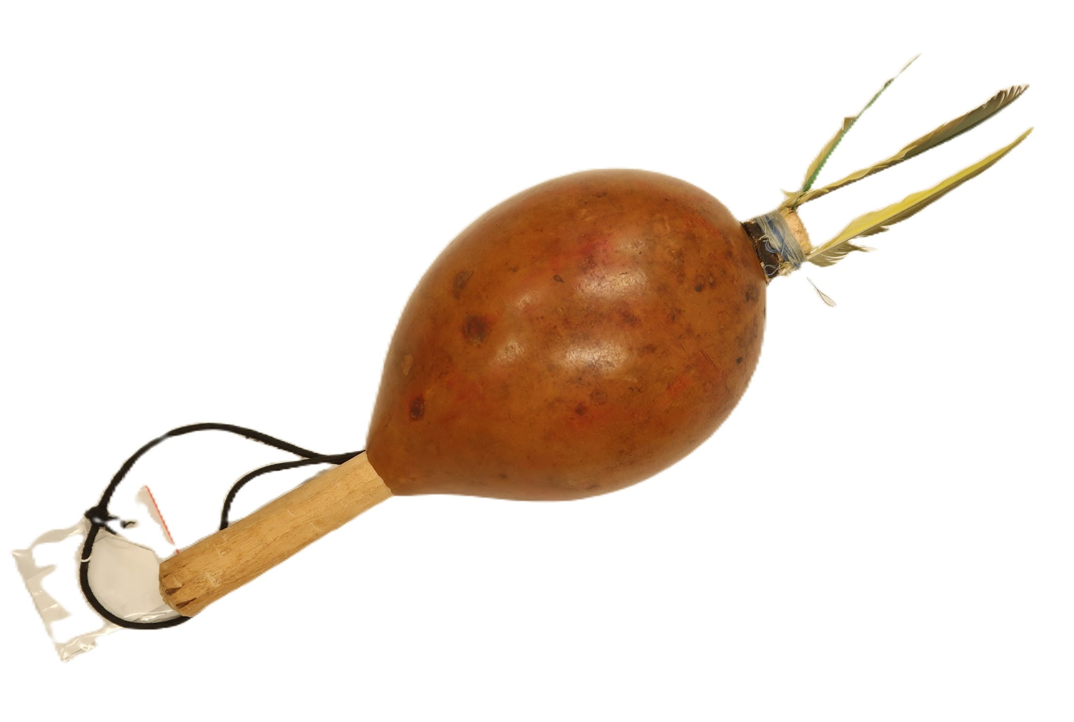 | MNSEE.003.0038 |  | Maracá | Mbaraka | 003. Guarani-Kaiowá – Tekoha em litígio | Cabaça || Pena || Linha || Madeira |  | Religioso | 1 |  | Maracá feito com cabaça no formato oval e com penas nas cores amaralas na ponta. | A- 32cm; D- 9,7cm; A- 36,8cm (com cordão) || 92g |  |  |  |  | Guarani Kaiowá | Pai-Tavyterã |  |  |  |  | Tonico Benites | Doação | 2023-08-02 | 2023-08-08 | Física - Museu Nacional | Reserva Técnica |  |  |  |  | Catalogação participativa realizada com o Prof.Dr. Tonico Benites em julho de 2023. Aconteceu no Campus de Ensino e Pesquisa do Museu Nacinal/UFRJ. Além do Tonico, estavam presentes Paula de Aguiar, Julia Xavier e Romina Celona.
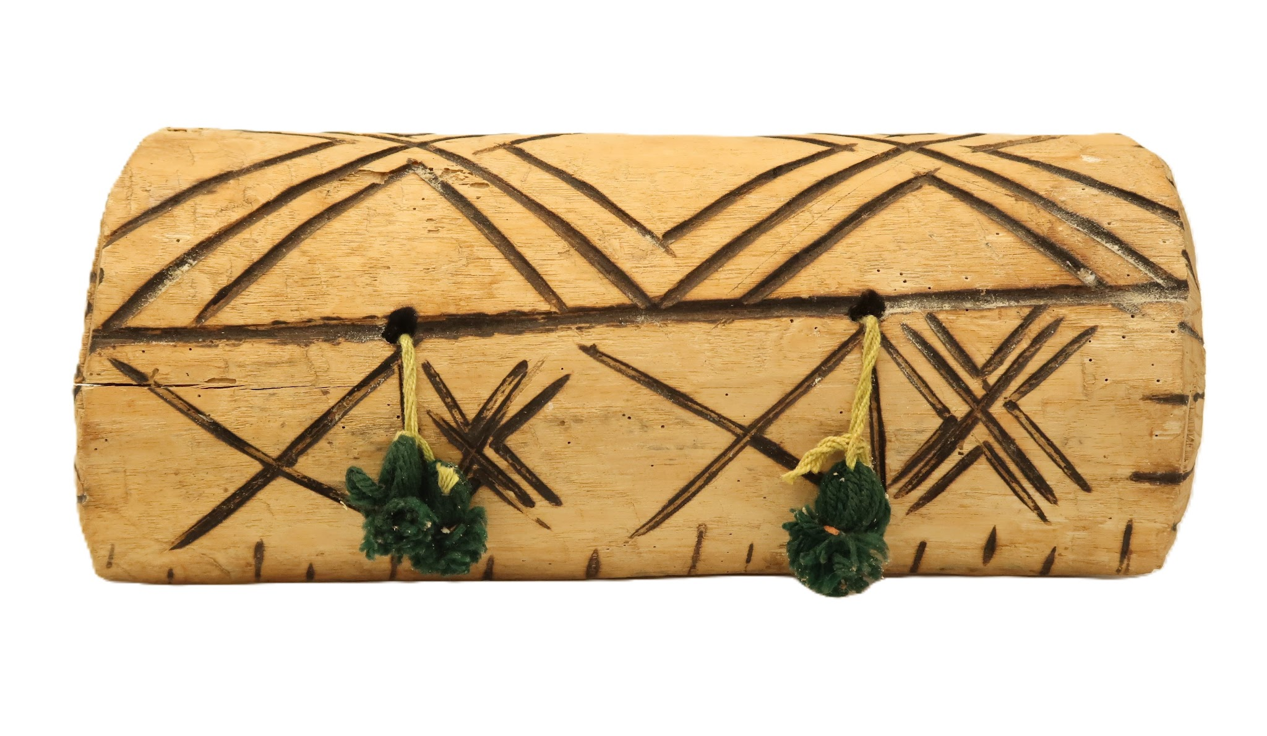 | MNSEE.003.0039 |  | Banco | Apyka | 003. Guarani-Kaiowá – Tekoha em litígio | Cedro || Lã | Talhado | Religioso | 1 |  | Tamborete talhado num só bloco de madeira em forma de retângulo, abaulado no assento, repousando sobre dois trilhos. Possui tufos de lã verde amarrados por uma bola pequena (também de lã verde) e mais apertada presa ao topo de um chapéu. Na parte externa possui grafirmos em preto. | A- 12,2cm; L- 32cm; P- 11,6cm || 1132g |  |  |  |  | Guarani Kaiowá | Pai-Tavyterã |  |  |  |  | Tonico Benites | Doação | 2023-08-02 | 2023-08-08 | Física - Museu Nacional | Reserva Técnica |  | Enviado para desinfestação e quarentena no dia 31.08.2023. Foi ientifiada uma biodeterioração ativa por besouro da familía Bostrichidae subfamíla Lyctidae. Material foi entregue já contaminado. |  |  | Catalogação participativa realizada com o Prof.Dr. Tonico Benites em julho de 2023. Aconteceu no Campus de Ensino e Pesquisa do Museu Nacinal/UFRJ. Além do Tonico, estavam presentes Paula de Aguiar, Julia Xavier e Romina Celona.
 | MNSEE.003.0040 |  | Suporte do Chiru | Yvyra'i || Tataendy'y | 003. Guarani-Kaiowá – Tekoha em litígio | Cedro || Lã |  | Religioso | 1 |  |  | A- cm; L- cm; P- cm || g |  |  |  | Leonel | Guarani Kaiowá | Pai-Tavyterã |  | 2023 | 2022 |  | Tonico Benites | Doação | 2023-08-02 | 2023-08-08 | Física - Museu Nacional | Reserva Técnica |  |  |  |  | Catalogação participativa realizada com o Prof.Dr. Tonico Benites em julho de 2023. Aconteceu no Campus de Ensino e Pesquisa do Museu Nacinal/UFRJ. Além do Tonico, estavam presentes Paula de Aguiar, Julia Xavier e Romina Celona. | A peça foi feita para ser doada ao Museu Nacional/UFRJ, por isso nunca foi usado.
 | MNSEE.003.0041 |  | Bastão | Yvyrapara-chiru | 003. Guarani-Kaiowá – Tekoha em litígio | Madeira | Talhado | Político | 1 |  | Madeira tralhada em formato de cruz. | A- 64cm; L- 7,2cm; P- 3,9cm || 630g |  |  |  |  | Guarani Kaiowá | Pai-Tavyterã | Aldeia Kurusu-Amba (Jaguapiré) -MS |  | 2000 | Sunssiona Fernandês (?) | Tonico Benites | Doação | 2023-08-02 | 2023-08-08 | Física - Museu Nacional | Reserva Técnica |  |  |  |  | Catalogação participativa realizada com o Prof.Dr. Tonico Benites em julho de 2023. Aconteceu no Campus de Ensino e Pesquisa do Museu Nacinal/UFRJ. Além do Tonico, estavam presentes Paula de Aguiar, Julia Xavier e Romina Celona. | São objetos de grande significado espiritual para os Guarani-Kaiowá, que acreditam que eles foram criados por Ñande Ru (Deus). Sua manipulação é restrita a pessoas com conhecimento e preparo específicos, como os xamãs.No caso específico desse item, ele foi produzido para ser doado ao Museu Nacional/UFRJ.
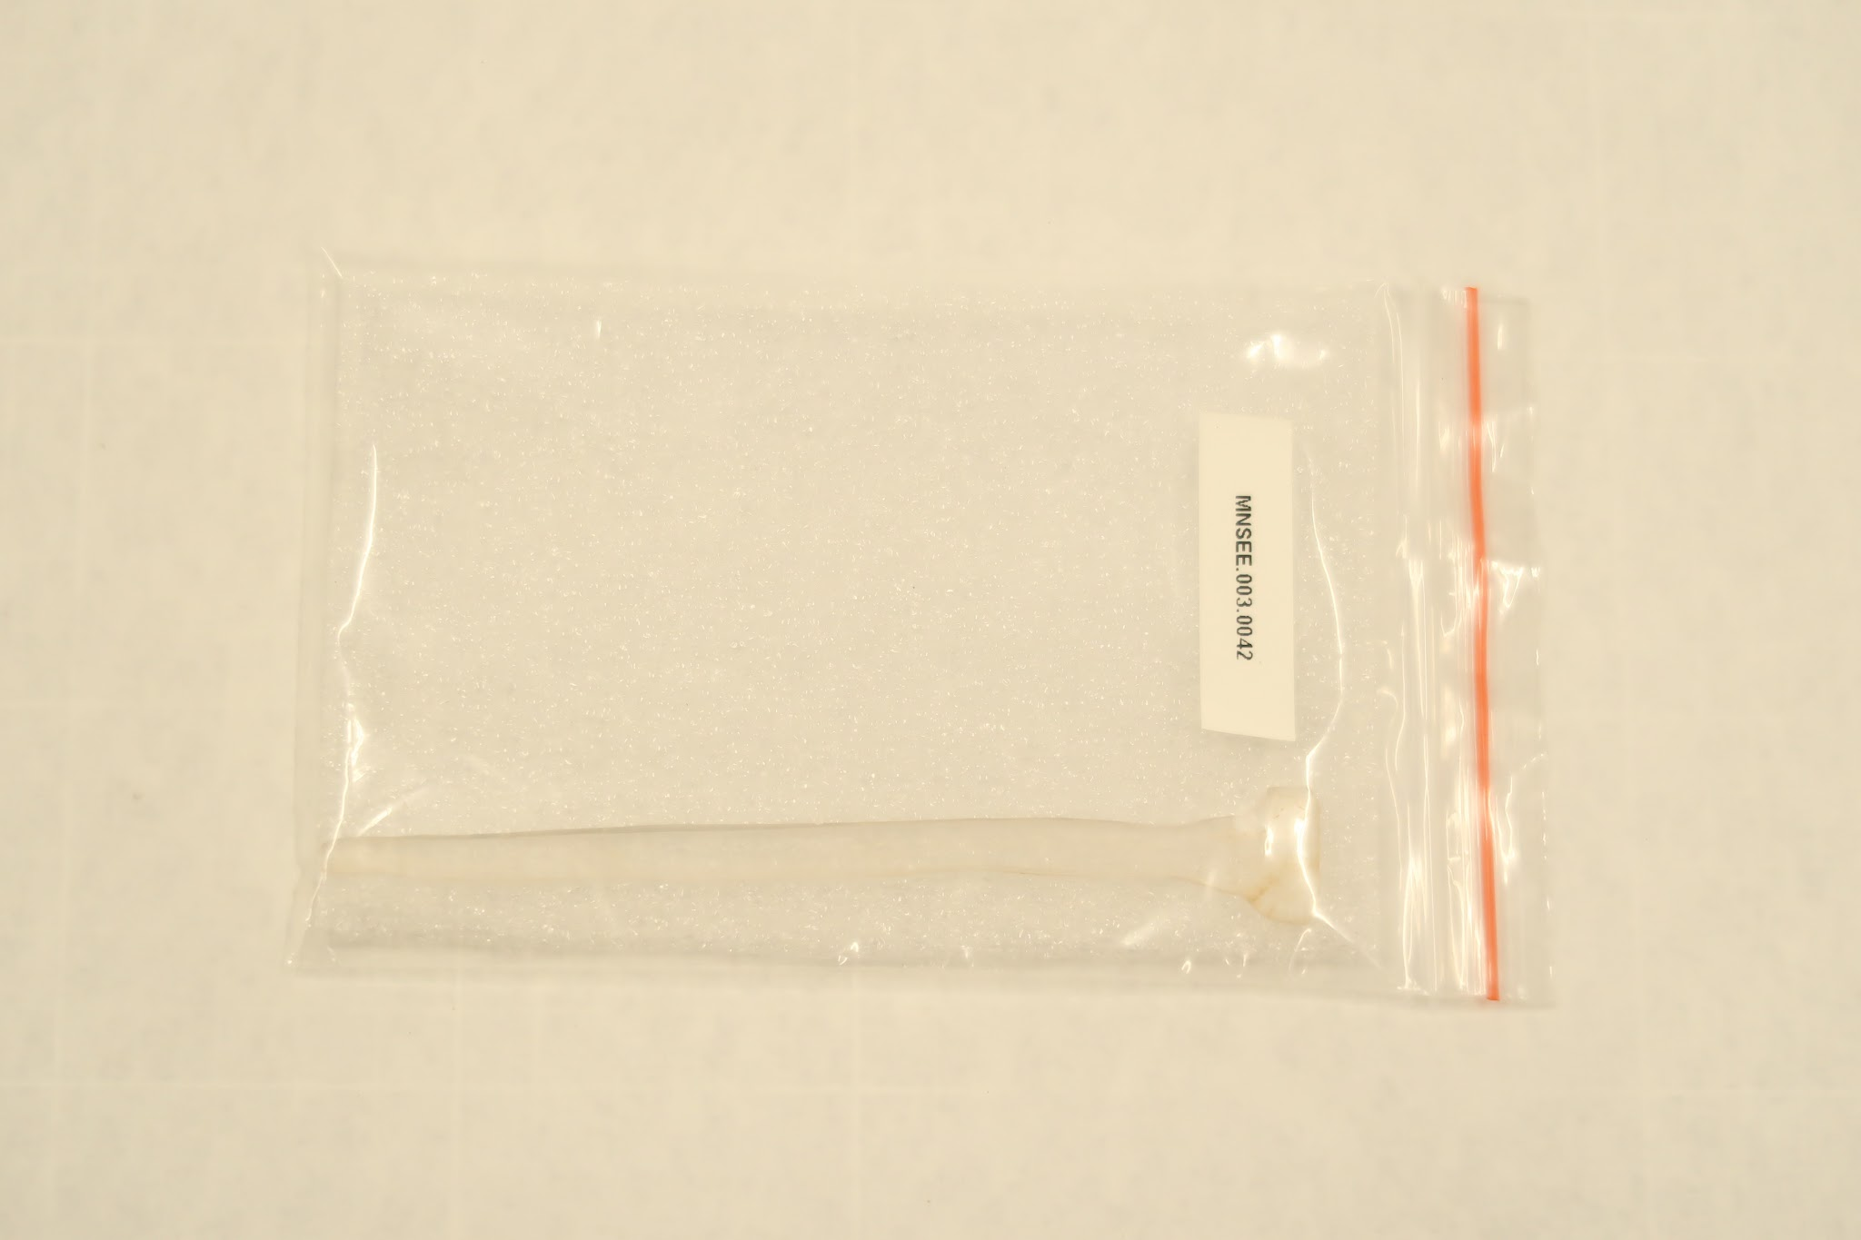 | MNSEE.003.0042 |  | Tembetá | Tembeta | 003. Guarani-Kaiowá – Tekoha em litígio | Resina |  | Religioso || Político | 1 |  | Haste de resina duro, em uma das extremidade forma uma ponta e na outra extremidade é em formato de T. | A- 12,6cm; L- 1,8cm; P- 0,5cm || 2,5g |  |  |  |  | Guarani Kaiowá | Pai-Tavyterã |  |  | 2022 | Valdomiro Aquino Consciança [faleceu em 2023, rezador] | Tonico Benites | Doação | 2023-08-02 | 2023-08-08 | Física - Museu Nacional | Reserva Técnica |  |  |  |  | Catalogação participativa realizada com o Prof.Dr. Tonico Benites em julho de 2023. Aconteceu no Campus de Ensino e Pesquisa do Museu Nacinal/UFRJ. Além do Tonico, estavam presentes Paula de Aguiar, Julia Xavier e Romina Celona.
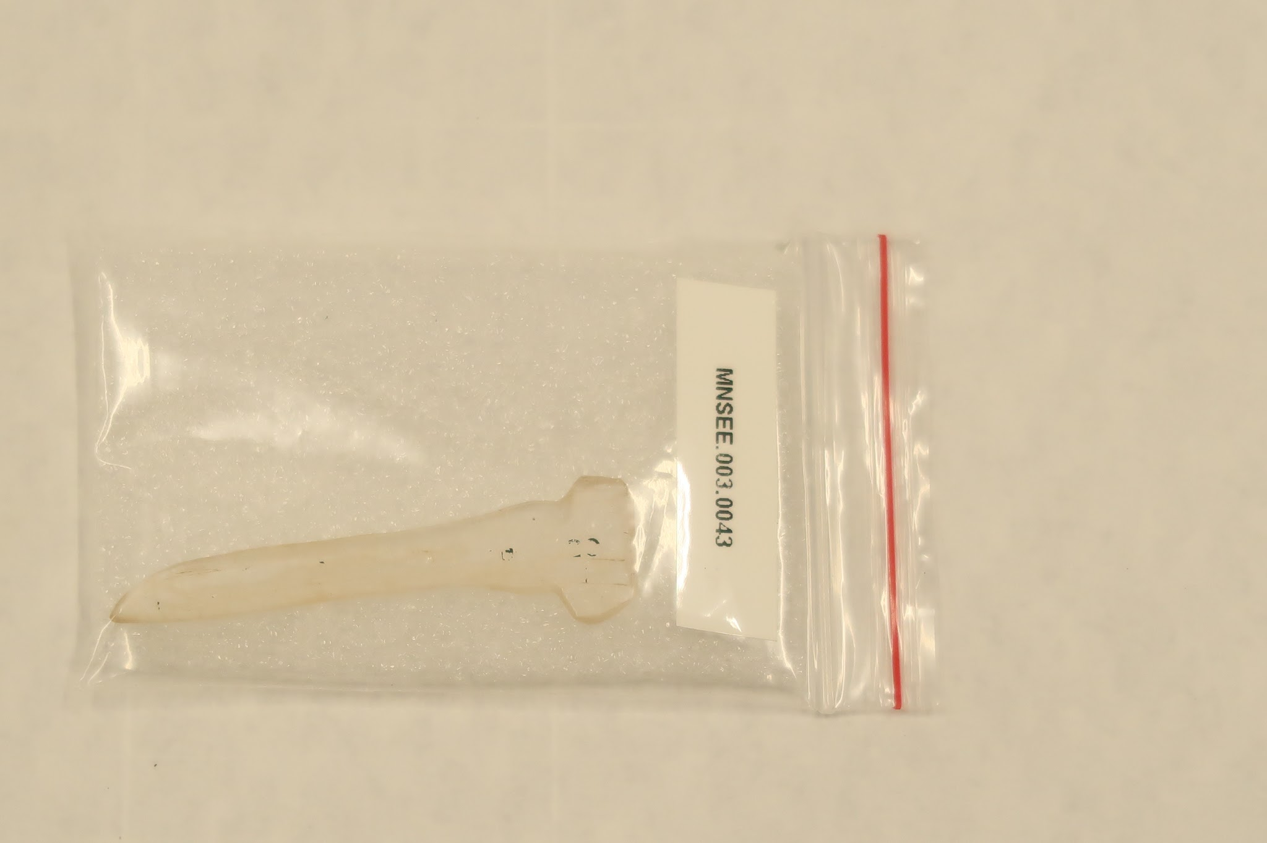 | MNSEE.003.0043 |  | Tembetá | Tembeta | 003. Guarani-Kaiowá – Tekoha em litígio | Resina |  | Religioso || Político | 1 |  | Haste de resina duro, em uma das extremidade forma uma ponta e na outra extremidade é em formato de T. | A- 6,5cm; L- 1,6cm; P- 0,5cm || 1g |  |  |  |  | Guarani Kaiowá | Pai-Tavyterã |  |  | 2022 | Valdomiro Aquino Consciança [faleceu em 2023, rezador] | Tonico Benites | Doação | 2023-08-02 | 2023-08-08 | Física - Museu Nacional | Reserva Técnica |  |  |  |  | Catalogação participativa realizada com o Prof.Dr. Tonico Benites em julho de 2023. Aconteceu no Campus de Ensino e Pesquisa do Museu Nacinal/UFRJ. Além do Tonico, estavam presentes Paula de Aguiar, Julia Xavier e Romina Celona.
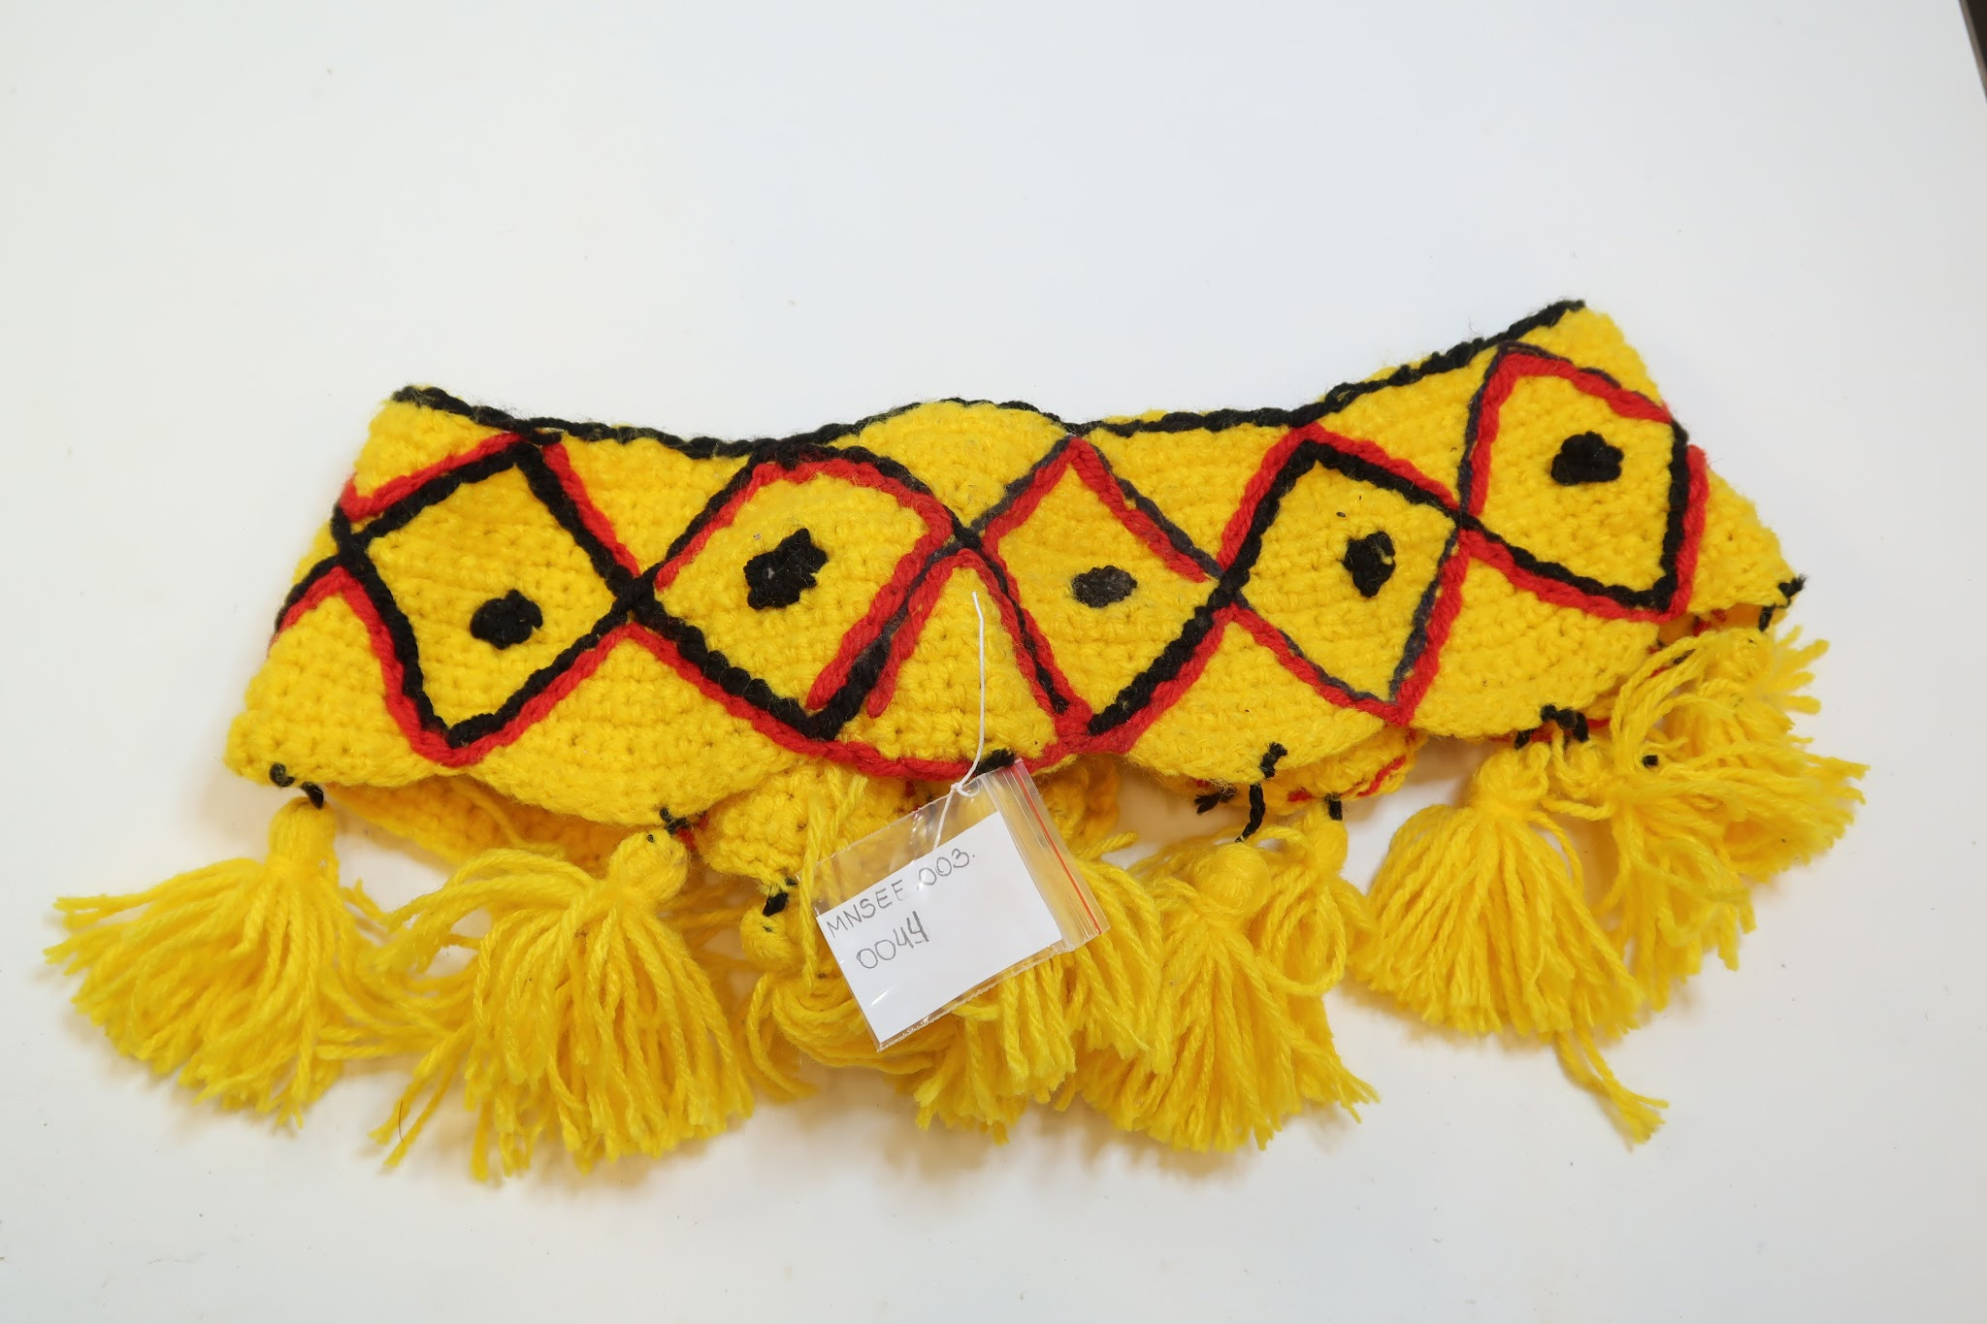 | MNSEE.003.0044 |  | Cinturão | Chumbe || Xumbe | 003. Guarani-Kaiowá – Tekoha em litígio | Lã |  | Proteção || Religioso | 1 |  | Tira tecida que cinge a cintura, feito de lã amarela. Possui um desenho de triangulos dispostos lado a lado com o controno perto e vermelho. Na baso do cinto há tufos de lã amarela amarrados por uma bola pequena (também de lã de mesma cor) e mais apertada presa ao topo de um chapéu. | A- 15,5cm; L- 94cm; P- 1,4cm || 68g |  |  |  |  | Guarani Kaiowá | Pai-Tavyterã | Itay Ka’agwyrusu, Dourados - MS |  |  | Terezinha (?) [esposa de Joel Hiltom, rezadora] | Tonico Benites | Doação | 2023-08-02 | 2023-08-08 | Física - Museu Nacional | Reserva Técnica |  |  |  |  | Catalogação participativa realizada com o Prof.Dr. Tonico Benites em julho de 2023. Aconteceu no Campus de Ensino e Pesquisa do Museu Nacinal/UFRJ. Além do Tonico, estavam presentes Paula de Aguiar, Julia Xavier e Romina Celona. | Pertencia a Joel Hiltom, marido de Terezinha (?). || Utilizado em ritual de reza entrando no "estado de relâmpago" ou " estado de brilho" e o movimento do cinturão , quando a pessoa veste e se mexe, faz o movimento de luz.
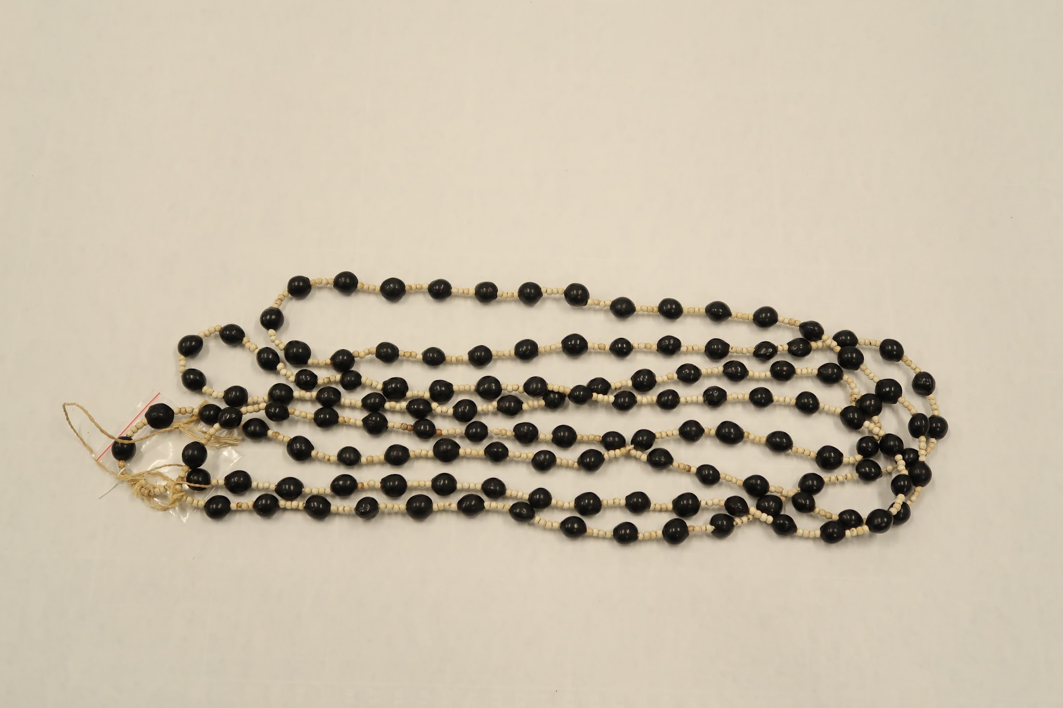 | MNSEE.003.0045 |  | Cordão | Jeha-saha | 003. Guarani-Kaiowá – Tekoha em litígio | Semente (tingida) |  | Proteção || Religioso | 1 |  | Constituído a partir de sementes redondas e pretas inteiriças presas a uma linha de sustentação na cor de algodão cru. | A- 69cm; L- 4cm; P- 0,8cm || 107g |  |  |  | Joel Hiltom [rezador, falecido em 2021(?)] | Guarani Kaiowá | Pai-Tavyterã | Itay Ka’agwyrusu, Dourados - MS |  |  | Terezinha (?) [esposa de Joel Hiltom, rezadora] | Tonico Benites | Doação | 2023-08-02 | 2023-08-08 | Física - Museu Nacional | Reserva Técnica |  |  |  |  | Catalogação participativa realizada com o Prof.Dr. Tonico Benites em julho de 2023. Aconteceu no Campus de Ensino e Pesquisa do Museu Nacinal/UFRJ. Além do Tonico, estavam presentes Paula de Aguiar, Julia Xavier e Romina Celona. | Equipamento de proteção utilizado cruzado no peito como uma armadura.
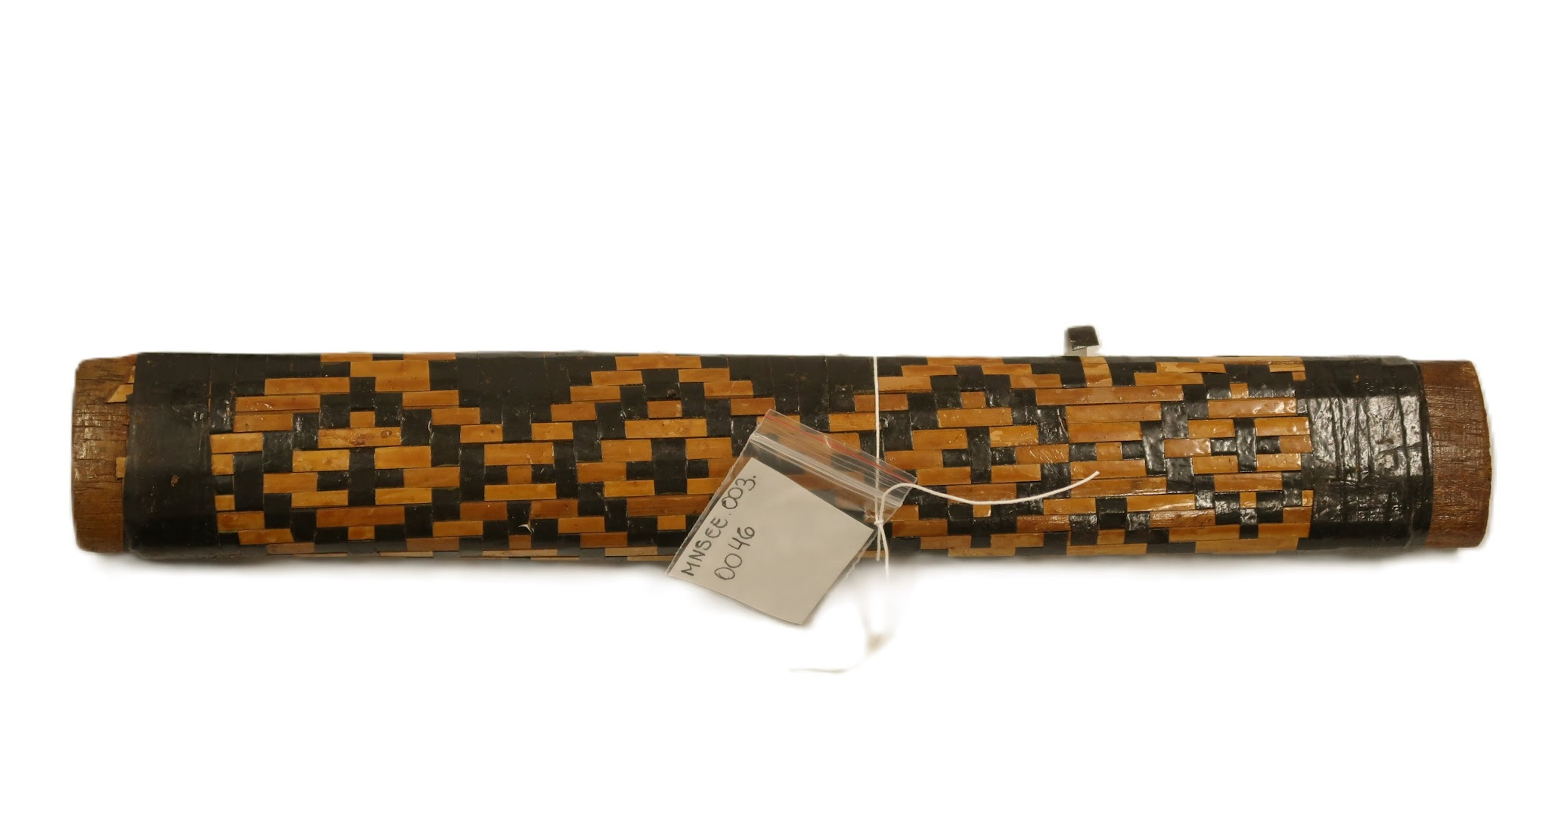 | MNSEE.003.0046 |  | Bastão | Yvyrapara-popegua | 003. Guarani-Kaiowá – Tekoha em litígio | Madeira |  | Político | 1 |  | Bastão de madeira | A- 33,4cm; L- 4,8cm; P- 2,5cm || 298g |  |  |  | Joel Hiltom [rezador, falecido em 2021(?)] | Guarani Kaiowá | Pai-Tavyterã | Itay Ka’agwyrusu, Dourados - MS |  |  | Terezinha (?) [esposa de Joel Hiltom, rezadora] | Tonico Benites | Doação | 2023-08-02 | 2023-08-08 | Física - Museu Nacional | Reserva Técnica |  |  |  |  | Catalogação participativa realizada com o Prof.Dr. Tonico Benites em julho de 2023. Aconteceu no Campus de Ensino e Pesquisa do Museu Nacinal/UFRJ. Além do Tonico, estavam presentes Paula de Aguiar, Julia Xavier e Romina Celona.
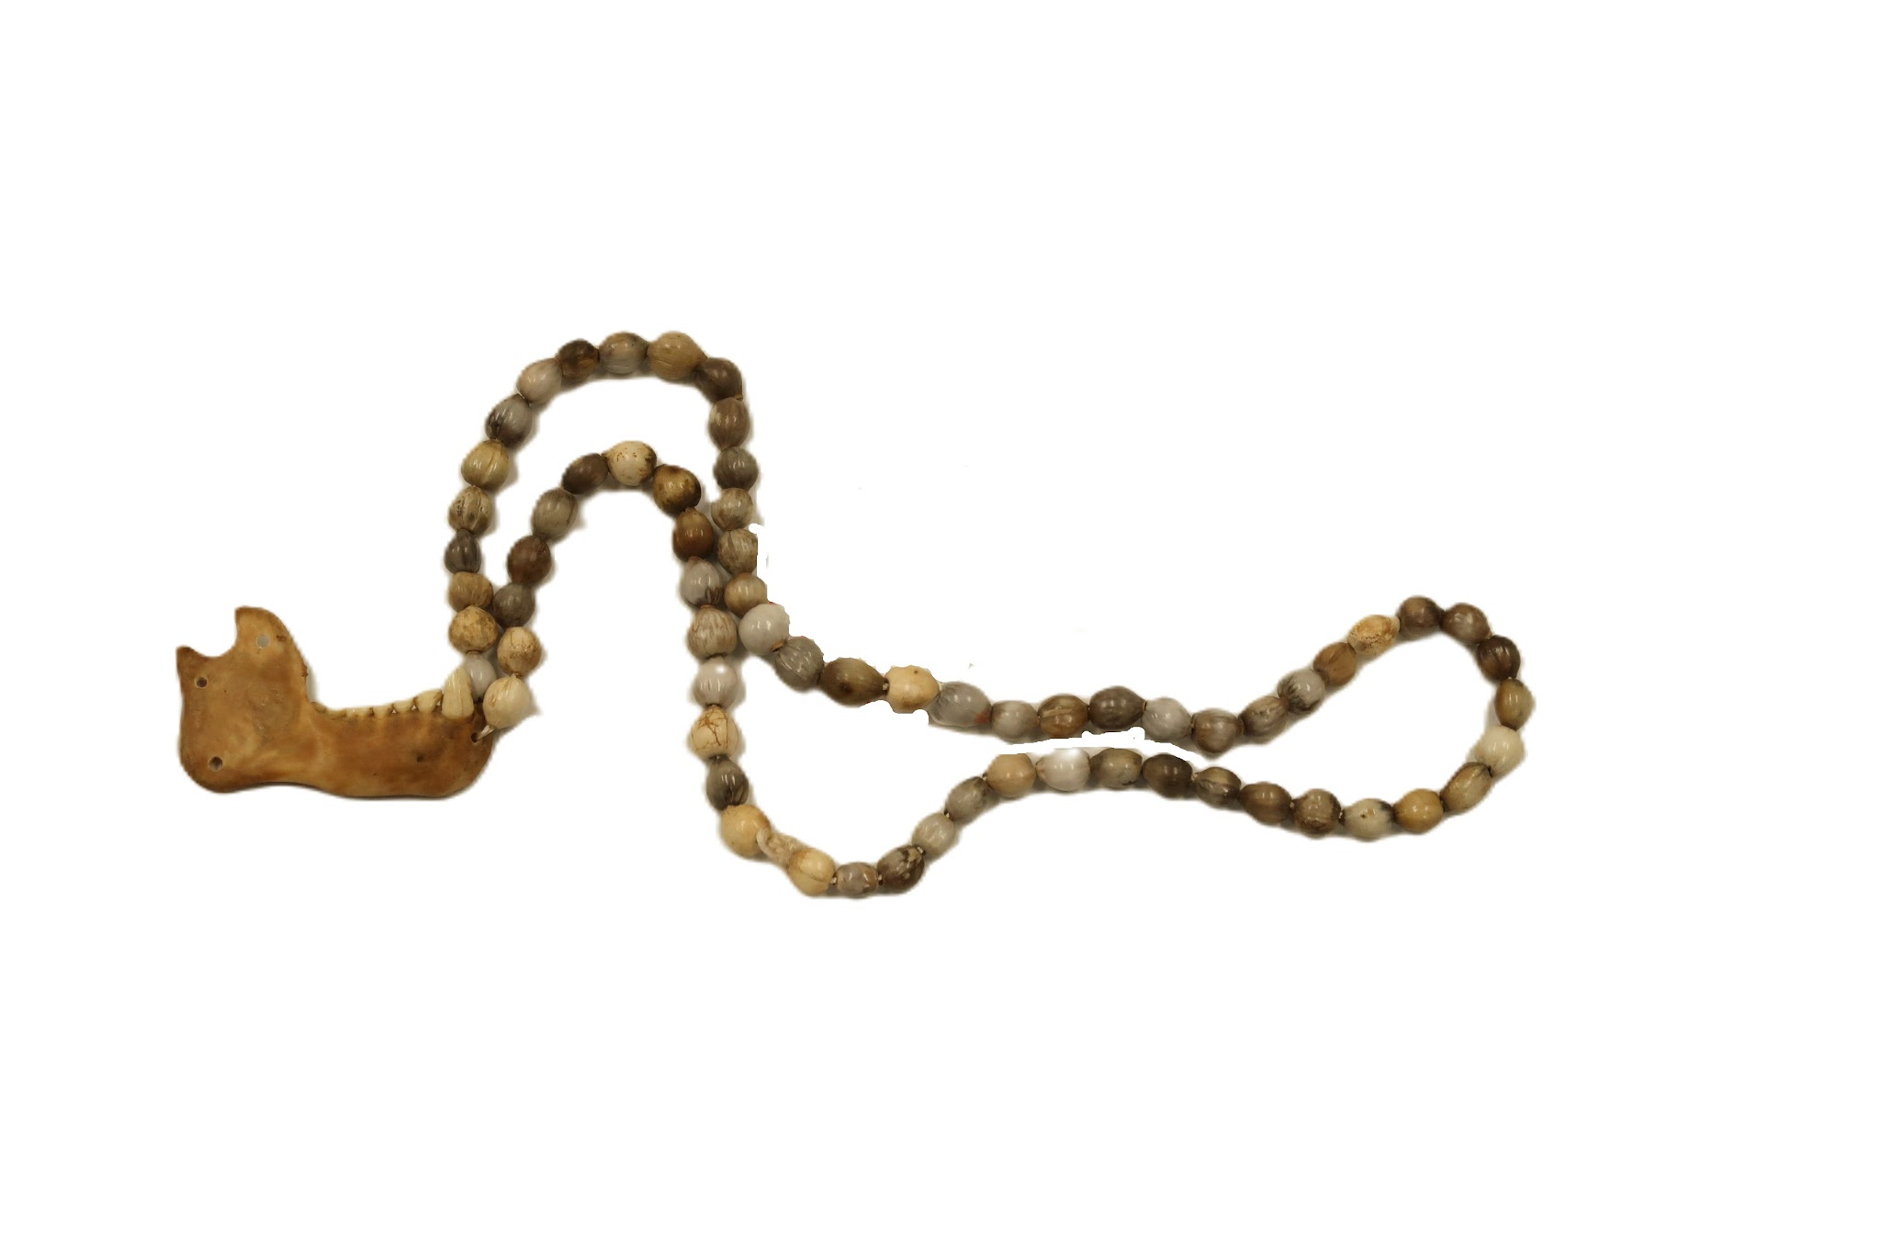 | MNSEE.003.0047 |  | Cordão | Po'y-pohã | 003. Guarani-Kaiowá – Tekoha em litígio | Mandíbula || Sementes |  | Trapeutico || Curativo | 1 |  | Mandibula de macaco como pigente de um cordão formado por sementes em tons cinzas e bege. | A- 36cm; L- 8cm; P- 20cm |  |  |  | Terezinha (?) [esposa de Joel Hiltom, rezadora] | Guarani Kaiowá | Pai-Tavyterã | Itay Ka’agwyrusu, Dourados - MS |  |  | Terezinha (?) [esposa de Joel Hiltom, rezadora] | Tonico Benites | Doação | 2023-08-02 | 2023-08-08 | Física - Museu Nacional | Reserva Técnica |  |  |  |  | Catalogação participativa realizada com o Prof.Dr. Tonico Benites em julho de 2023. Aconteceu no Campus de Ensino e Pesquisa do Museu Nacinal/UFRJ. Além do Tonico, estavam presentes Paula de Aguiar, Julia Xavier e Romina Celona. | Usado para curar probemas de mobilidade em crianças pequenas. O objeto é colocado na água quente e esa é usada na criança pequena. Associação com a vitalidade de macacos.
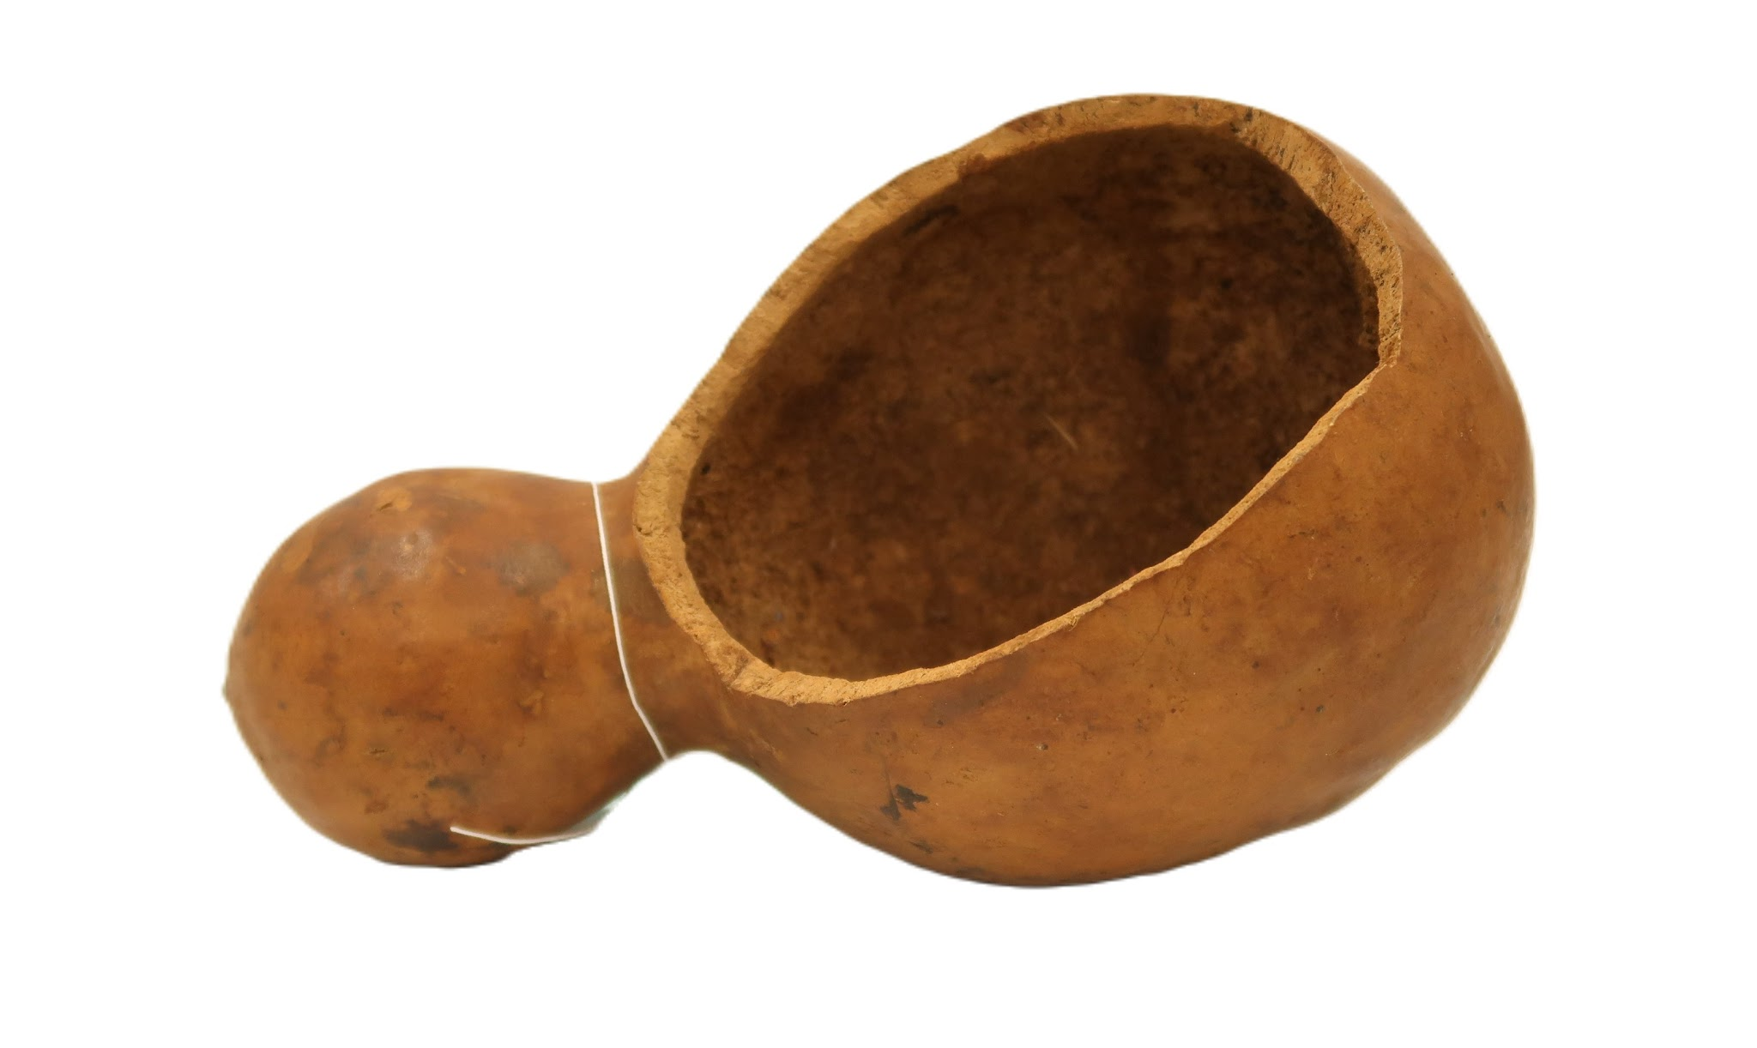 | MNSEE.003.0048 |  | Cabaça | Hy'a-yruku | 003. Guarani-Kaiowá – Tekoha em litígio | Cabaça |  | Religioso | 1 |  | Cabaça do tipo porongo, na parte mais larga, possui uma abertura, servindo como recipiente. | A- 23cm; L- 12cm; P- 10cm || 167g |  |  |  | Terezinha (?) [esposa de Joel Hiltom, rezadora] | Guarani Kaiowá | Pai-Tavyterã | Itay Ka’agwyrusu, Dourados - MS | 2023-03-02 |  | Terezinha (?) [esposa de Joel Hiltom, rezadora] | Tonico Benites | Doação | 2023-08-02 | 2023-08-08 | Física - Museu Nacional | Reserva Técnica |  |  |  |  | Catalogação participativa realizada com o Prof.Dr. Tonico Benites em julho de 2023. Aconteceu no Campus de Ensino e Pesquisa do Museu Nacinal/UFRJ. Além do Tonico, estavam presentes Paula de Aguiar, Julia Xavier e Romina Celona. | Utilizado para colocar tinta e apoio para o carimbo (MNSEE.003.0048).
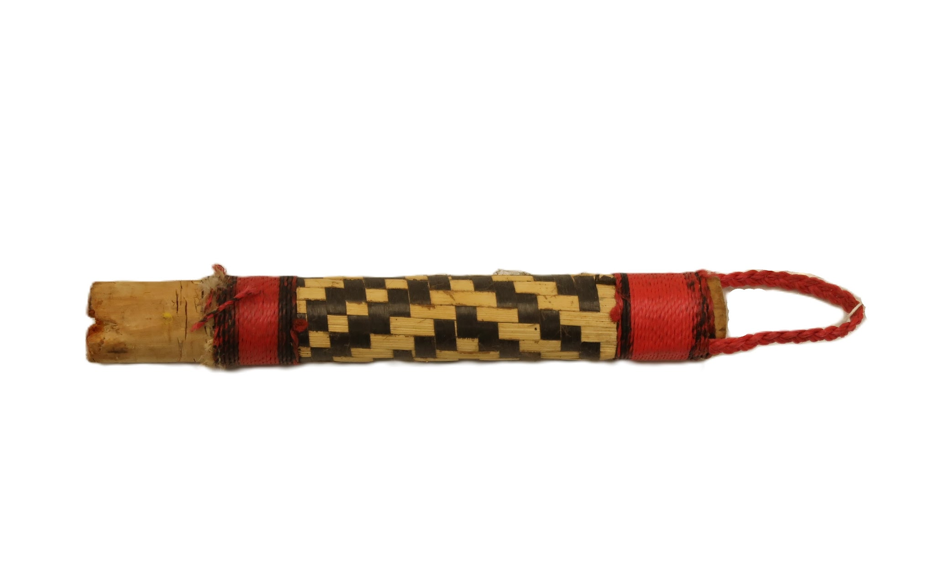 | MNSEE.003.0049 |  | Carimbo | Mbojeguaha-yruku | 003. Guarani-Kaiowá – Tekoha em litígio | Madeira || Fibra vegetal |  | Religioso | 1 |  | Carimbo em formato cilindrico, possui um detralhe em trançado formando um grafismo na cor preta. Com detalhes vermelhor e uma corda, também vermelha, na ponta. | A- c21,5m; D- 2cm || 24g |  |  |  |  | Guarani Kaiowá | Pai-Tavyterã | Itay Ka’agwyrusu, Dourados - MS |  |  | Terezinha (?) [esposa de Joel Hiltom, rezadora] | Tonico Benites | Doação | 2023-08-02 | 2023-08-08 | Física - Museu Nacional | Reserva Técnica |  |  |  |  | Catalogação participativa realizada com o Prof.Dr. Tonico Benites em julho de 2023. Aconteceu no Campus de Ensino e Pesquisa do Museu Nacinal/UFRJ. Além do Tonico, estavam presentes Paula de Aguiar, Julia Xavier e Romina Celona. | Utilizado em conjunto com as peças MNSEE.003.0048; MNSEE.003.0050; MNSEE.003.0051.
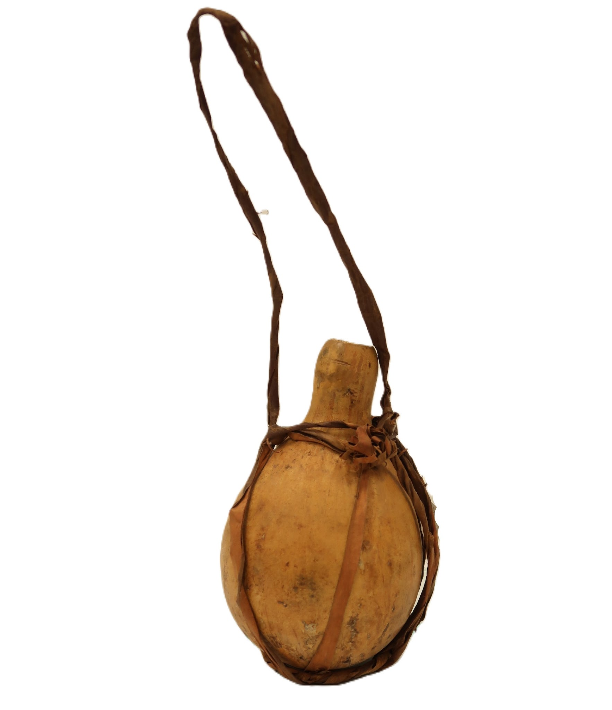 | MNSEE.003.0050 |  | Vasilha | Yruku-ryru || Hy'akua'i | 003. Guarani-Kaiowá – Tekoha em litígio | Cabaça || Mbeguepi |  | Religioso | 1 |  | Cabaça com a base circular e um corte reto na área do pescoço, formando um recipiente semelhante a uma garrafa. Possui fibras vegetais na cor marrom que forma uma alça que sustenta a peça. | A- 15cm; D- 8cm; A- 28,5cm (com alça) || 24g |  |  |  |  | Guarani Kaiowá | Pai-Tavyterã | Itay Ka’agwyrusu, Dourados - MS |  |  | Terezinha (?) [esposa de Joel Hiltom, rezadora] | Tonico Benites | Doação | 2023-08-02 | 2023-08-08 | Física - Museu Nacional | Reserva Técnica |  |  |  |  | Catalogação participativa realizada com o Prof.Dr. Tonico Benites em julho de 2023. Aconteceu no Campus de Ensino e Pesquisa do Museu Nacinal/UFRJ. Além do Tonico, estavam presentes Paula de Aguiar, Julia Xavier e Romina Celona. | Utilizado para preparar tinta para pintura corporal, utilizado em rituais. Depois de preparada a tinra ela é dispejada em uma cabaça (MNSEE.003.0048) e com o carimbo (MNSEE.003.0049), é aplicada a tinta. Uma menina começa a carimbar quem chega no grande encontro.
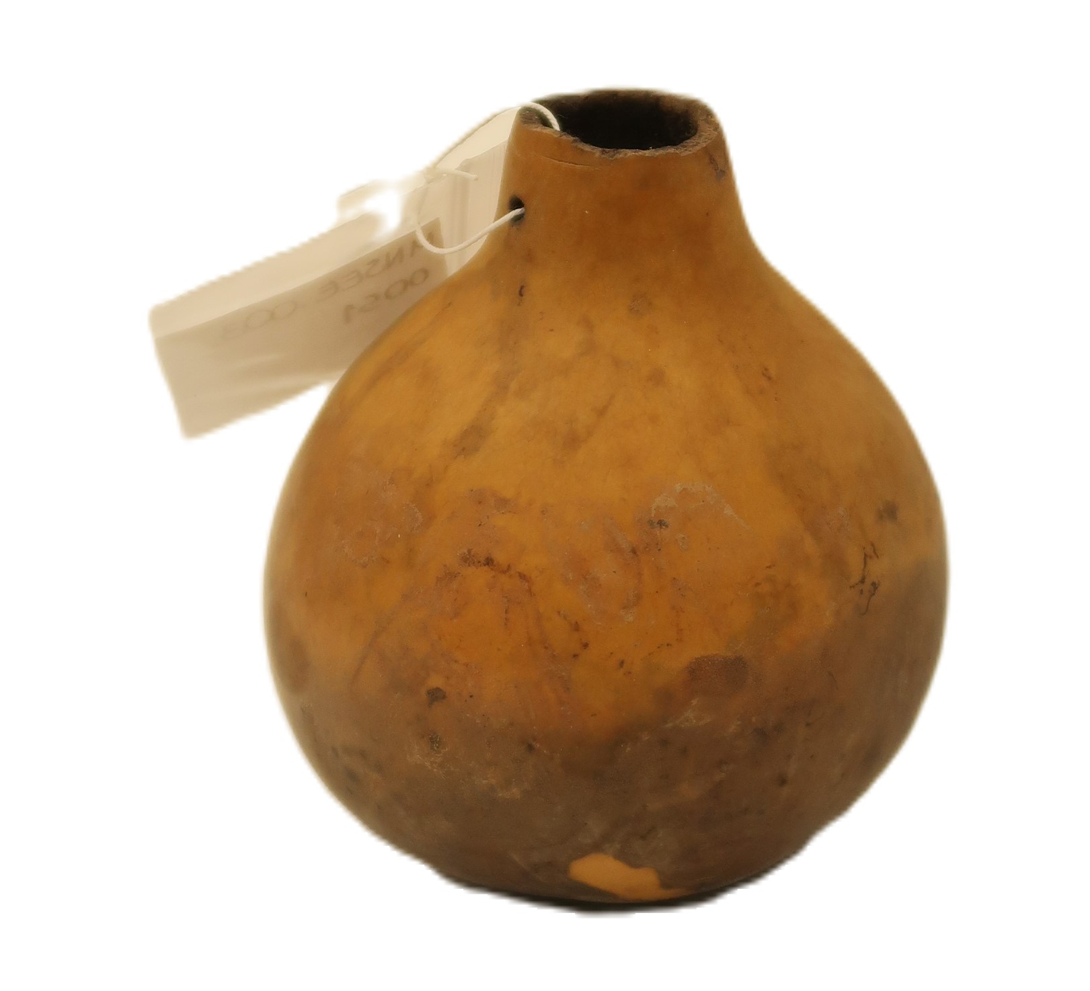 | MNSEE.003.0051 |  | Vasilha | Yruku-ryru || Hy'akua'i | 003. Guarani-Kaiowá – Tekoha em litígio | Cabaça |  | Religioso | 1 |  | Cabaça com a base circular e um corte reto na área do pescoço, formando um recipiente semelhante a uma garrafa. | A- 9,5cm; D- 8cm || 25g |  |  |  |  | Guarani Kaiowá | Pai-Tavyterã | Itay Ka’agwyrusu, Dourados - MS |  |  | Terezinha (?) [esposa de Joel Hiltom, rezadora] | Tonico Benites | Doação | 2023-08-02 | 2023-08-08 | Física - Museu Nacional | Reserva Técnica |  |  |  |  | Catalogação participativa realizada com o Prof.Dr. Tonico Benites em julho de 2023. Aconteceu no Campus de Ensino e Pesquisa do Museu Nacinal/UFRJ. Além do Tonico, estavam presentes Paula de Aguiar, Julia Xavier e Romina Celona.
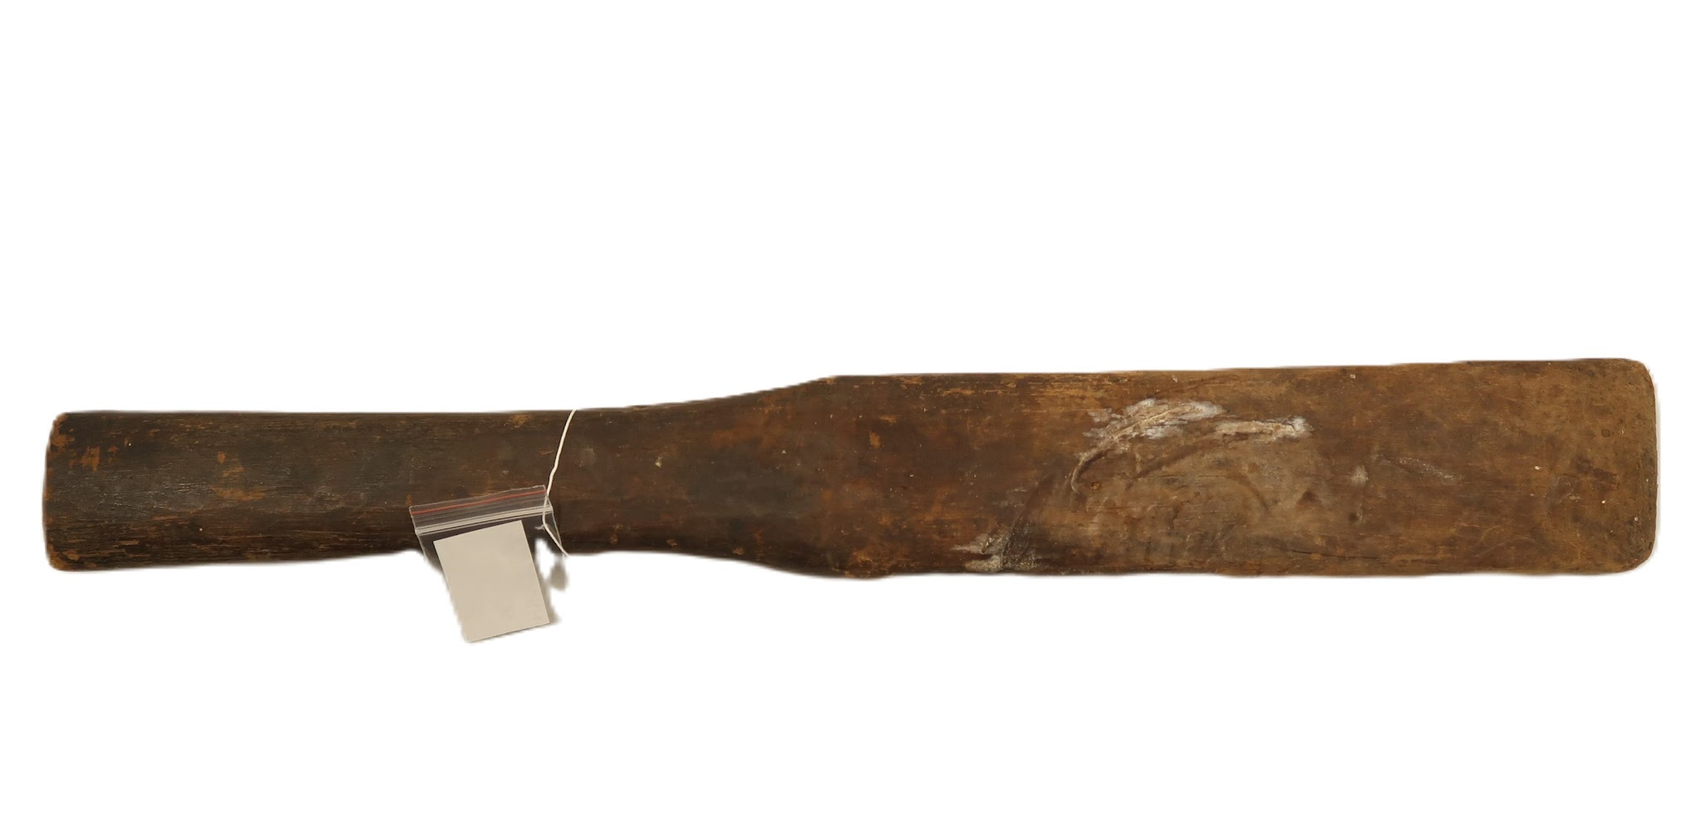 | MNSEE.003.0052 |  | Espatula | Patula | 003. Guarani-Kaiowá – Tekoha em litígio | Cedro (?) |  | Utilitário | 1 |  | Utensilio de madeira de uma peça só, tralhada em formato de espátula. | A- 50cm; L- 6cm; P- 3cm || 338g |  |  |  | Francisco Benites [Pai de Tonico Benites] | Guarani Kaiowá | Pai-Tavyterã | Aldeia Kurusu-Amba (Jaguapiré) -MS |  |  | Leonilda Ferreira [mãe de Tonico Benites] | Tonico Benites | Doação | 2023-08-02 | 2023-08-08 | Física - Museu Nacional | Reserva Técnica |  |  |  |  | Catalogação participativa realizada com o Prof.Dr. Tonico Benites em julho de 2023. Aconteceu no Campus de Ensino e Pesquisa do Museu Nacinal/UFRJ. Além do Tonico, estavam presentes Paula de Aguiar, Julia Xavier e Romina Celona. | Espatula/pá utilizada para a preparação de chicha para grandes festas e fazer bebida em grande quantidade. Geralmente a bebida, seja de batata, seja de mandioca, é fervida e colocada numa bacia grande ou no cocho mesmo. Com a espatula, a bebida é mexida e macerada. A peça é pouco utilizada nos tempos atuais, pois acontece pouco essas grandes festas com utilização da chicha. Tonico ressalta que a entrada de bebidas industrializadas em certa medida substituiu o consumo da chicha, diminuindo sua produção. Sendo a chicha mais lembrada e utilizada por pessoas mais velhas e a bebida industrializada pelos jovens.
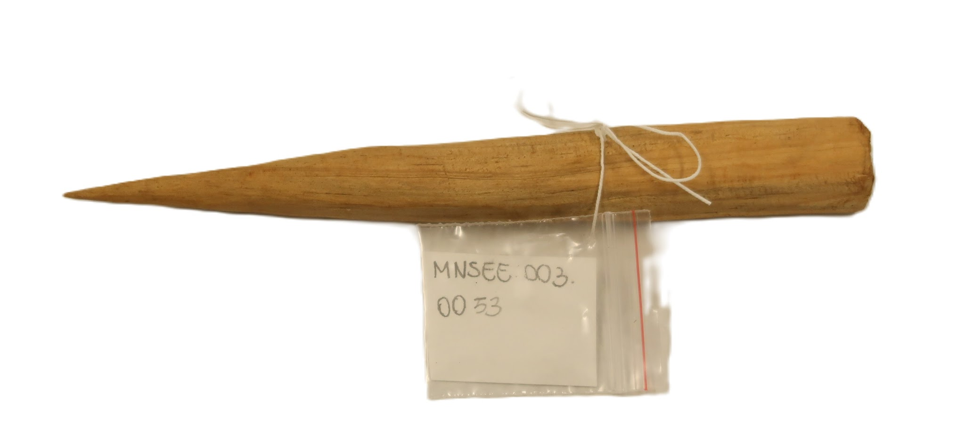 | MNSEE.003.0053 |  | Perfurador de lábio | Ju'i-tembekuaha | 003. Guarani-Kaiowá – Tekoha em litígio | Madeira |  | Utilitário | 1 |  | Objeto de madeira pontiagudo em uma das extremidades e plano na outra. Corpo de formato cilíndrico. | A- 18,5cm; D- 2cm; P- 2cm || 20g |  |  |  | Cassiano Romero | Guarani Kaiowá | Pai-Tavyterã | Terra Indígena Rancho Jacaré - MS | 2022 |  |  | Tonico Benites | Doação | 2023-08-02 | 2023-08-08 | Física - Museu Nacional | Reserva Técnica |  |  |  |  | Catalogação participativa realizada com o Prof.Dr. Tonico Benites em julho de 2023. Aconteceu no Campus de Ensino e Pesquisa do Museu Nacinal/UFRJ. Além do Tonico, estavam presentes Paula de Aguiar, Julia Xavier e Romina Celona.
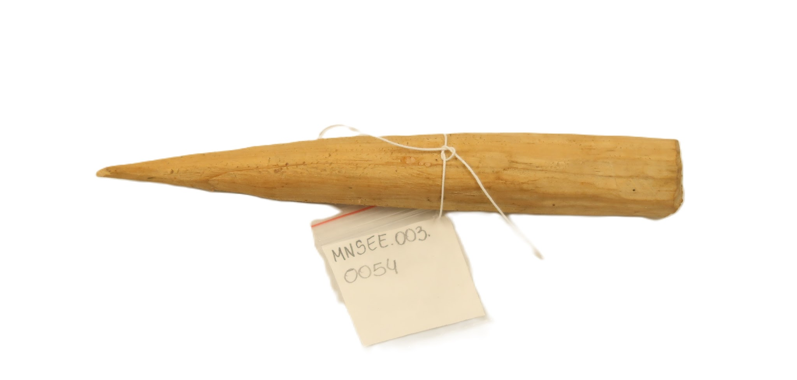 | MNSEE.003.0054 |  | Perfurador de lábio | Ju'i-tembekuaha | 003. Guarani-Kaiowá – Tekoha em litígio | Madeira |  | Utilitário | 1 |  | Objeto de madeira pontiagudo em uma das extremidades e plano na outra. Corpo de formato cilíndrico. | A- 27,5cm; D- 2cm || 25g |  |  |  | Cassiano Romero | Guarani Kaiowá | Pai-Tavyterã | Terra Indígena Rancho Jacaré - MS | 2022 |  |  | Tonico Benites | Doação | 2023-08-02 | 2023-08-08 | Física - Museu Nacional | Reserva Técnica |  |  |  |  | Catalogação participativa realizada com o Prof.Dr. Tonico Benites em julho de 2023. Aconteceu no Campus de Ensino e Pesquisa do Museu Nacinal/UFRJ. Além do Tonico, estavam presentes Paula de Aguiar, Julia Xavier e Romina Celona.
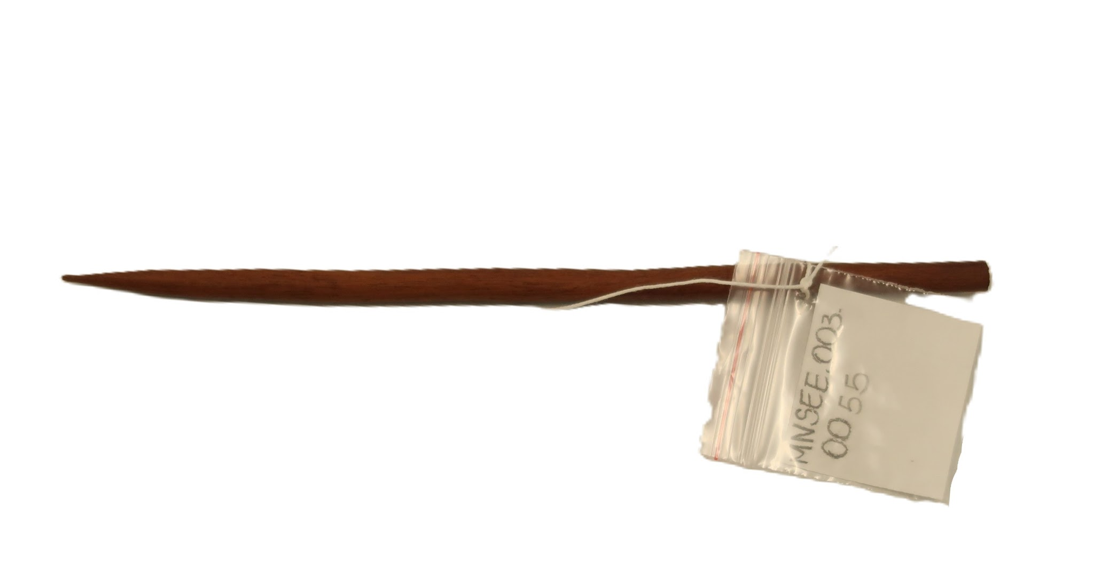 | MNSEE.003.0055 |  | Perfurador de lábio | Ju'i-tembekuaha | 003. Guarani-Kaiowá – Tekoha em litígio | Madeira |  | Utilitário | 1 |  | Objeto de madeira pontiagudo em uma das extremidades e plano na outra. Corpo de formato cilíndrico. | A- 17,5cm; D- 0,5cm || 6g |  |  |  | Valdomiro Aquino Consciança [faleceu em 2023, rezador] | Guarani Kaiowá | Pai-Tavyterã | Terra Indígena Panambizinho - MS | 2023-08-01 |  | Valdomiro Aquino Consciança [faleceu em 2023, rezador] | Tonico Benites | Doação | 2023-08-02 | 2023-08-08 | Física - Museu Nacional | Reserva Técnica |  |  |  |  | Catalogação participativa realizada com o Prof.Dr. Tonico Benites em julho de 2023. Aconteceu no Campus de Ensino e Pesquisa do Museu Nacinal/UFRJ. Além do Tonico, estavam presentes Paula de Aguiar, Julia Xavier e Romina Celona.
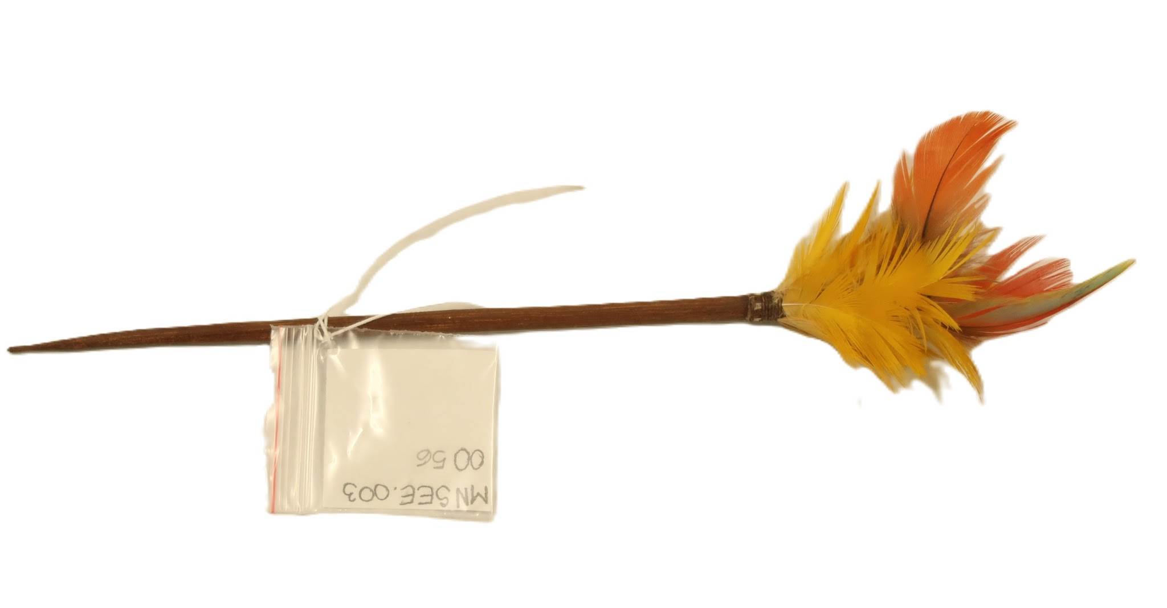 | MNSEE.003.0056 |  | Perfurador de lábio | Ju'i-tembekuaha | 003. Guarani-Kaiowá – Tekoha em litígio | Madeira || Pena |  | Utilitário | 1 |  | Objeto de madeira pontiagudo em uma das extremidades e penas amarelas e vermelhas na outra extremidade. Corpo de formato cilíndrico. | A- 25cm; D- 0,4cm; || 4g |  |  |  | Valdomiro Aquino Consciança [faleceu em 2023, rezador] | Guarani Kaiowá | Pai-Tavyterã | Terra Indígena Panambizinho - MS | 2023-08-01 |  | Valdomiro Aquino Consciança [faleceu em 2023, rezador] | Tonico Benites | Doação | 2023-08-02 | 2023-08-08 | Física - Museu Nacional | Reserva Técnica |  |  |  |  | Catalogação participativa realizada com o Prof.Dr. Tonico Benites em julho de 2023. Aconteceu no Campus de Ensino e Pesquisa do Museu Nacinal/UFRJ. Além do Tonico, estavam presentes Paula de Aguiar, Julia Xavier e Romina Celona.
 | MNSEE.003.0057 |  | Braçadeira | Jyva-jehasa | 003. Guarani-Kaiowá – Tekoha em litígio | Pena de arara |  | Religioso | 1 |  | O objeto é formado por uma fileira de penas vermelhas e algumas de cores mais escuras ou esverdeadas/amareladas perto da base. As penas estão dispostas de forma contígua, formando uma faixa. Nas extremidades da fileira de penas, há fios ou cordões de cor bege claro ou cru amarrados. | A- 36,5cm; L- 4,5cm; P- 3,5cm || 4g |  |  |  |  | Guarani Kaiowá | Pai-Tavyterã | Terra Indígena Panambizinho - MS | 2023-08-01 |  | Valdomiro Aquino Consciança [faleceu em 2023, rezador] | Tonico Benites | Doação | 2023-08-02 | 2023-08-08 | Física - Museu Nacional | Reserva Técnica |  |  |  |  | Catalogação participativa realizada com o Prof.Dr. Tonico Benites em julho de 2023. Aconteceu no Campus de Ensino e Pesquisa do Museu Nacinal/UFRJ. Além do Tonico, estavam presentes Paula de Aguiar, Julia Xavier e Romina Celona.
 | MNSEE.003.0058 |  | Braçadeira | Jyva-jehasa | 003. Guarani-Kaiowá – Tekoha em litígio | Pena de arara |  | Religioso | 1 |  | O objeto é formado por uma fileira de penas vermelhas e algumas de cores mais escuras ou esverdeadas/amareladas perto da base. As penas estão dispostas de forma contígua, formando uma faixa. Nas extremidades da fileira de penas, há fios ou cordões de cor bege claro ou cru amarrados. | A- 44,5cm; L- 3cm; P- 3,5cm || 5g |  |  |  |  | Guarani Kaiowá | Pai-Tavyterã | Terra Indígena Panambizinho - MS | 2023-08-01 |  | Valdomiro Aquino Consciança [faleceu em 2023, rezador] | Tonico Benites | Doação | 2023-08-02 | 2023-08-08 | Física - Museu Nacional | Reserva Técnica |  |  |  |  | Catalogação participativa realizada com o Prof.Dr. Tonico Benites em julho de 2023. Aconteceu no Campus de Ensino e Pesquisa do Museu Nacinal/UFRJ. Além do Tonico, estavam presentes Paula de Aguiar, Julia Xavier e Romina Celona.
 | MNSEE.003.0059 |  | Cocar | Jekuaka | 003. Guarani-Kaiowá – Tekoha em litígio | Pena || Fibra vegetal |  | Ritual || Religioso || Político | 1 |  | O objeto constituido por uma faixa horizontal feita de penas. Estas penas apresentam predominantemente as cores azul escuro/preto e amarelo/dourado. As penas são curtas, exceto por uma. No centro da faixa, há uma pena mais longa e distinta que se ergue verticalmente. Esta pena tem um tom de vermelho-alaranjado na sua ponta superior, mudando para um tom mais escuro na base. As penas são fixadas a uma base que parece ser de fibra trançada ou tecido rústico, com sugestões de fios e cores (possivelmente vermelho, amarelo e cru) entrelaçados. Duas tiras de cordão simples, de cor bege claro ou cru, estão amarradas nas extremidades da faixa. Estes cordões são longos e finos, projetados para amarrar o objeto. | A- 85,5cm; L- 18cm; P- 3cm || 30g |  |  |  |  | Guarani Kaiowá | Pai-Tavyterã | Terra Indígena Panambizinho - MS | 2023-08-01 |  | Valdomiro Aquino Consciança [faleceu em 2023, rezador] | Tonico Benites | Doação | 2023-08-02 | 2023-08-08 | Física - Museu Nacional | Reserva Técnica |  |  |  |  | Catalogação participativa realizada com o Prof.Dr. Tonico Benites em julho de 2023. Aconteceu no Campus de Ensino e Pesquisa do Museu Nacinal/UFRJ. Além do Tonico, estavam presentes Paula de Aguiar, Julia Xavier e Romina Celona.
 | MNSEE.003.0060 | Maracá | Maracá | Mbaraka | 003. Guarani-Kaiowá – Tekoha em litígio | Cabaça || Lã |  | Ritual || Religioso | 1 |  | Maracá feito com cabaça no formato redondo e com lã na cor amarela no topo da cabaça. Possui uma corda na extremiade do pegador. | A- 39,5cm; L- 13,5cm; P- 11,5cm; A- 56,5 (com alça) || 167g |  |  |  |  | Guarani Kaiowá | Pai-Tavyterã | Terra Indígena Panambizinho - MS | 2023-08-01 |  | Valdomiro Aquino Consciança [faleceu em 2023, rezador] | Tonico Benites | Doação | 2023-08-02 | 2023-08-08 | Física - Museu Nacional | Reserva Técnica |  |  |  |  | Catalogação participativa realizada com o Prof.Dr. Tonico Benites em julho de 2023. Aconteceu no Campus de Ensino e Pesquisa do Museu Nacinal/UFRJ. Além do Tonico, estavam presentes Paula de Aguiar, Julia Xavier e Romina Celona.
 | MNSEE.003.0061 |  | Suporte do Chiru | Yvyra'i || Tataendy'y | 003. Guarani-Kaiowá – Tekoha em litígio | Cedro || Prego |  | Ritual || Religioso | 1 |  | Esta estrutura é composta por troncos ou galhos de madeira não polida e irregular, com um tronco vertical central mais proeminente e travessas horizontais, especialmente na base e no topo,Esta estrutura é composta por troncos ou galhos de madeira não polida e irregular, com um tronco vertical central mais proeminente e travessas horizontais, especialmente na base e no topo, onde o tecido é pendurado. | A- 54,5cm; L- 35,5cm; P- 19,5cm || 1000g |  |  |  | Joel Hiltom [rezador, falecido em 2021(?)] | Guarani Kaiowá | Pai-Tavyterã | Itay Ka’agwyrusu, Dourados - MS | 2024-01-01 | 2019 | Terezinha (?) [esposa de Joel Hiltom, rezadora] | Tonico Benites | Doação | 2024-01-16 | 2024-01-22 | Física - Museu Nacional | Reserva Técnica |  |  |  |  | Relatório elaborado pela Kuñangue Aty Guasu e pelo observatório da Kuñangue Aty Guasu (O.K.A.) para subsidiar encaminhamentos a respeito da intolerância e racismo religioso [...] APIB, Dourados-MS, fevereiro de 2022. || Catalogação participativa realizada com o Prof.Dr. Tonico Benites em janeiro de 2024. Aconteceu no Campus de Ensino e Pesquisa do Museu Nacinal/UFRJ. Além do Tonico, estava presente Paula de Aguiar. | Tonico Benites relatou que o chiru fica em frente a casa de reza de Ytay, incendiada em 29 de dezembro de 2021. Por ser um item que fica no pátio, em frente a casa de reza, ele não foi diretamente atingido pelo incêndio. || O suporte do Chiru é confeccionado por homens, mas a roupa é pelas mulheres. || Tonico Benites disse que as roupas podem ser guardadas separadas do suporte de Chiru, mas que não podem ser utilizados em outros itens que não o suporte de chiru original ao qual veio associada. || O suporte do Chiru deve ser guardado em pé.
 | MNSEE.003.0061.a |  | Roupa do suporte do Chiru | Aoo | 003. Guarani-Kaiowá – Tekoha em litígio | Algodão || Lã |  | Ritual || Religioso | 1 |  | Tecido em formato retangular, franjas nas extremidades e um bordado preto que contorna a peça. Possui também tufos de lã amarela amarrados por uma bola pequena (também de lã amarela) . No centro a peça possui ainda um orifício pelo qual passa a haste do chiru. | A- 43cm; L- 28cm || 308g |  |  |  | Joel Hiltom [rezador, falecido em 2021(?)] | Guarani Kaiowá | Pai-Tavyterã | Itay Ka’agwyrusu, Dourados - MS | 2024-01-01 |  | Terezinha (?) [esposa de Joel Hiltom, rezadora] | Tonico Benites | Doação | 2024-01-16 | 2024-01-22 | Física - Museu Nacional | Reserva Técnica |  |  |  |  | Relatório elaborado pela Kuñangue Aty Guasu e pelo observatório da Kuñangue Aty Guasu (O.K.A.) para subsidiar encaminhamentos a respeito da intolerância e racismo religioso [...] APIB, Dourados-MS, fevereiro de 2022. || Catalogação participativa realizada com o Prof.Dr. Tonico Benites em janeiro de 2024. Aconteceu no Campus de Ensino e Pesquisa do Museu Nacinal/UFRJ. Além do Tonico, estava presente Paula de Aguiar. | Tonico Benites relatou que o chiru fica em frente a casa de reza de Ytay, incendiada em 29 de dezembro de 2021. Por ser um item que fica no pátio, em frente a casa de reza, ele não foi diretamente atingido pelo incêndio. || O suporte do Chiru é confeccionado por homens, mas a roupa é pelas mulheres. || Tonico Benites disse que as roupas podem ser guardadas separadas do suporte de Chiru, mas que não podem ser utilizados em outros itens que não o suporte de chiru original ao qual veio associada.
 | MNSEE.003.0061.b |  | Roupa do suporte do Chiru | Aoo | 003. Guarani-Kaiowá – Tekoha em litígio | Algodão || Lã |  | Ritual || Religioso | 1 |  | Tecido em formato retangular, franjas nas extremidades e um bordado em amarelo formando triângulo. No centro a peça possui ainda um orifício pelo qual passa a haste do chiru. | A- 62cm; L- 33,5cm || 329g |  |  |  | Joel Hiltom [rezador, falecido em 2021(?)] | Guarani Kaiowá | Pai-Tavyterã | Itay Ka’agwyrusu, Dourados - MS | 2024-01-01 |  | Terezinha (?) [esposa de Joel Hiltom, rezadora] | Tonico Benites | Doação | 2024-01-16 | 2024-01-22 | Física - Museu Nacional | Reserva Técnica |  |  |  |  | Relatório elaborado pela Kuñangue Aty Guasu e pelo observatório da Kuñangue Aty Guasu (O.K.A.) para subsidiar encaminhamentos a respeito da intolerância e racismo religioso [...] APIB, Dourados-MS, fevereiro de 2022. || Catalogação participativa realizada com o Prof.Dr. Tonico Benites em janeiro de 2024. Aconteceu no Campus de Ensino e Pesquisa do Museu Nacinal/UFRJ. Além do Tonico, estava presente Paula de Aguiar. | Tonico Benites relatou que o chiru fica em frente a casa de reza de Ytay, incendiada em 29 de dezembro de 2021. Por ser um item que fica no pátio, em frente a casa de reza, ele não foi diretamente atingido pelo incêndio. || O suporte do Chiru é confeccionado por homens, mas a roupa é pelas mulheres. || Tonico Benites disse que as roupas podem ser guardadas separadas do suporte de Chiru, mas que não podem ser utilizados em outros itens que não o suporte de chiru original ao qual veio associada.
 | MNSEE.003.0062 |  | Ferramenta | Jupenumpahã | 003. Guarani-Kaiowá – Tekoha em litígio | Madeira || Arame |  | Contrução | 1 |  | Pedaço de madeira inteiriço no formato mais alargado em uma das pontas, com um fio de arame enrolado em uma das extremidades da peça. | A- 42cm; L- 6,5cm; P- 4cm || 592g |  |  |  |  | Guarani Kaiowá | Pai-Tavyterã | Itay Ka’agwyrusu, Dourados - MS | 2024-01-02 |  | Roberto Alziro [genro do Joel e Terezinha, aprendiz de rezador] | Tonico Benites | Doação | 2024-01-16 | 2024-01-22 | Física - Museu Nacional | Reserva Técnica |  |  |  |  | Relatório elaborado pela Kuñangue Aty Guasu e pelo observatório da Kuñangue Aty Guasu (O.K.A.) para subsidiar encaminhamentos a respeito da intolerância e racismo religioso [...] APIB, Dourados-MS, fevereiro de 2022. || Catalogação participativa realizada com o Prof.Dr. Tonico Benites em janeiro de 2024. Aconteceu no Campus de Ensino e Pesquisa do Museu Nacinal/UFRJ. Além do Tonico, estava presente Paula de Aguiar. | Tonico Benites relatou que a ferramente se encontrava dentro da casa de reza de Ytay, incendiada em 29 de dezembro de 2021. || Ferramenta utilizada na construção de casas de sapé.
 | MNSEE.003.0062.a |  | Ferramenta | Jupenumpahã | 003. Guarani-Kaiowá – Tekoha em litígio | Madeira || Arame |  | Contrução | 1 |  | Pedaço de madeira inteiriço no formato cilíndrico com um fio de arame enrolado no meio da peça. | A- 26cm; L- 3cm; P- 3cm || 118g |  |  |  |  | Guarani Kaiowá | Pai-Tavyterã | Itay Ka’agwyrusu, Dourados - MS | 2024-01-03 |  | Roberto Alziro [genro do Joel e Terezinha, aprendiz de rezador] | Tonico Benites | Doação | 2024-01-16 | 2024-01-22 | Física - Museu Nacional | Reserva Técnica |  |  |  |  | Relatório elaborado pela Kuñangue Aty Guasu e pelo observatório da Kuñangue Aty Guasu (O.K.A.) para subsidiar encaminhamentos a respeito da intolerância e racismo religioso [...] APIB, Dourados-MS, fevereiro de 2022. || Catalogação participativa realizada com o Prof.Dr. Tonico Benites em janeiro de 2024. Aconteceu no Campus de Ensino e Pesquisa do Museu Nacinal/UFRJ. Além do Tonico, estava presente Paula de Aguiar. | Tonico Benites relatou que a ferramente se encontrava dentro da casa de reza de Ytay, incendiada em 29 de dezembro de 2021. || Ferramenta utilizada na construção de casas de sapé.
 | MNSEE.003.0062.b |  | Ferramenta | Jupenumpahã | 003. Guarani-Kaiowá – Tekoha em litígio | Madeira || Arame |  | Contrução | 1 |  | Pedaço de madeira inteiriço no formato cilíndrico com um fio de arame enrolado no meio da peça. | A- 19,5cm; L- 2,5cm; P- 2cm || 5,5g |  |  |  |  | Guarani Kaiowá | Pai-Tavyterã | Itay Ka’agwyrusu, Dourados - MS | 2024-01-04 |  | Roberto Alziro [genro do Joel e Terezinha, aprendiz de rezador] | Tonico Benites | Doação | 2024-01-16 | 2024-01-22 | Física - Museu Nacional | Reserva Técnica |  |  |  |  | Relatório elaborado pela Kuñangue Aty Guasu e pelo observatório da Kuñangue Aty Guasu (O.K.A.) para subsidiar encaminhamentos a respeito da intolerância e racismo religioso [...] APIB, Dourados-MS, fevereiro de 2022. || Catalogação participativa realizada com o Prof.Dr. Tonico Benites em janeiro de 2024. Aconteceu no Campus de Ensino e Pesquisa do Museu Nacinal/UFRJ. Além do Tonico, estava presente Paula de Aguiar. | Tonico Benites relatou que a ferramente se encontrava dentro da casa de reza de Ytay, incendiada em 29 de dezembro de 2021. || Ferramenta utilizada na construção de casas de sapé.
 | MNSEE.003.0063 |  | Cipó de árvore | Mbeguepi | 003. Guarani-Kaiowá – Tekoha em litígio | Mbeguepi | Matéria prima | Utilitário | 1 |  | Casca de cipó seca e amarrada. A medição do item foi feito com ele amarrado. | A- 29cm; L- 16cm; P- 8cm || 51g |  |  |  | Getúlio Juca [rezador] | Guarani Kaiowá | Pai-Tavyterã | Aldeia Kurusu-Amba (Jaguapiré) -MS | 2023 |  | Meregilda Benites [tia de Tonico Benites] | Tonico Benites | Doação | 2024-01-16 | 2024-01-22 | Física - Museu Nacional | Reserva Técnica |  |  |  |  | Catalogação participativa realizada com o Prof.Dr. Tonico Benites em janeiro de 2024. Aconteceu no Campus de Ensino e Pesquisa do Museu Nacinal/UFRJ. Além do Tonico, estava presente Paula de Aguiar. | Casca de sipó, versátil, é utilizado em vários processos de fabricação de objetos dos Guarani, desde cestarias, até construtivo. Não é encontrado com facilidade no território, demandando que se façam expedições dentro da mata para recolher esse material. Ele fica nas casas secando, quanto mais velho mais escuro, estem item já estava secando há dois anos [2024].
 | MNSEE.003.0064 |  | Apito | Mimby-ogapysy-apyka | 003. Guarani-Kaiowá – Tekoha em litígio | Madeira | Talhado | Ritual || Religioso || Comunicação | 1 |  | Feito de cedro, possui três buracos, coloca-se os dedos indicadores nos buracos laterais e o assopra-se no buraco central. É usado como reza para os xamãs e para se comunicar, identificando-se na chegadano território em época de guerra ou conflito. É constituido de três parte, a caixa sonora com os orificios, a seção do meio que é em formato de casa de sapé e a base que representa o Apyka (banco ou suporte que acompanha o Chiru que assegura a terra). | A- 12,5cm; L- 5cm; P- 5cm || 80g |  |  |  | Getúlio Juca [rezador] | Guarani Kaiowá | Pai-Tavyterã | Aldeia Kurusu-Amba (Jaguapiré) -MS | 2023 |  | Getúlio Juca [rezador] | Tonico Benites | Doação | 2024-01-16 | 2024-01-22 | Física - Museu Nacional | Reserva Técnica |  |  |  |  | Catalogação participativa realizada com o Prof.Dr. Tonico Benites em janeiro de 2024. Aconteceu no Campus de Ensino e Pesquisa do Museu Nacinal/UFRJ. Além do Tonico, estava presente Paula de Aguiar. | Deve ser guardado e exposto na posição vertical.
 | MNSEE.003.0065 |  | Suporte do Chiru Mirim | Yvyra'i mirim || Tataendy'y | 003. Guarani-Kaiowá – Tekoha em litígio | Madeira || Algodão || Lã |  | Ritual || Religioso | 1 |  | Representação do suporte de Chiru com penas na ponta, e faixa de tecido tipo corino vermelho, com a barra cortada em tiras. | A- 52cm; L- 30cm; P- 5cm || 59g |  |  |  | Jonatam Gomes [irmão de Jionara Gomes] | Guarani Kaiowá | Pai-Tavyterã | Aldeia Guaiviry - MS |  |  | Jionara Gomes [professora da escola indígena] | Tonico Benites | Doação | 2024-01-16 | 2024-01-22 | Física - Museu Nacional | Reserva Técnica |  |  |  |  | Catalogação participativa realizada com o Prof.Dr. Tonico Benites em janeiro de 2024. Aconteceu no Campus de Ensino e Pesquisa do Museu Nacinal/UFRJ. Além do Tonico, estava presente Paula de Aguiar. | Utilizado na escola indígena da Aldeia Guaiviry - MS.
 | MNSEE.003.0066 |  | Peso de rede | He'ym | 003. Guarani-Kaiowá – Tekoha em litígio | Madeira | Talhado | Tear | 1 |  | Circulo de madeira com um orifício no centro, onde seria colocado uma haste de madeira. | D- 18cm; P- 3cm || 425g |  |  |  | Valdomiro Aquino Consciança [faleceu em 2023, rezador] | Guarani Kaiowá | Pai-Tavyterã | Terra Indígena Panambizinho - MS |  | 2019 | Rosseli Consciança [Esposa do Valdomiro, rezadora] | Tonico Benites | Doação | 2024-01-16 | 2024-01-22 | Física - Museu Nacional | Reserva Técnica |  |  |  |  | Catalogação participativa realizada com o Prof.Dr. Tonico Benites em janeiro de 2024. Aconteceu no Campus de Ensino e Pesquisa do Museu Nacinal/UFRJ. Além do Tonico, estava presente Paula de Aguiar. | Instrumento utilizado para tecer linhas para produção de rede. Segundo Tonico Benites, essa é a base e faltaria ainda uma haste, que é inserido no orificio do central.
 | MNSEE.003.0067 |  | Abanador | Tapekua | 003. Guarani-Kaiowá – Tekoha em litígio | Folha de Coqueiro pindó | Trançado | Abanar o fogo | 1 |  | Abanador trançado a partir de haste da folha de coqueiro. | A- 21cm; L- 38cm; P- 4cm || 106g |  |  |  | João Martim [liderança interna] | Guarani Kaiowá | Pai-Tavyterã | Aldeia Kurusu-Amba (Jaguapiré) -MS |  |  | João Martim [liderança interna] | Tonico Benites | Doação | 2024-01-16 | 2024-01-22 | Física - Museu Nacional | Reserva Técnica |  |  |  |  | Catalogação participativa realizada com o Prof.Dr. Tonico Benites em janeiro de 2024. Aconteceu no Campus de Ensino e Pesquisa do Museu Nacinal/UFRJ. Além do Tonico, estava presente Paula de Aguiar. | O abanador foi feito para ser doado ao Museu Nacional/UFRJ.
 | MNSEE.003.0068 |  | Ponta de flecha | Hu'yju | 003. Guarani-Kaiowá – Tekoha em litígio | Madeira | Talhado | Retomada || Luta pela terra | 1 |  | Haste de madeira em formato de flecha com uma das bordas entalhadas em serrinha. | A- 37,5cm; L- 2cm || 37g |  |  |  | João Martim [liderança interna] | Guarani Kaiowá | Pai-Tavyterã | Aldeia Kurusu-Amba (Jaguapiré) -MS |  |  | João Martim [liderança interna] | Tonico Benites | Doação | 2024-01-16 | 2024-01-22 | Física - Museu Nacional | Reserva Técnica |  |  |  |  | Catalogação participativa realizada com o Prof.Dr. Tonico Benites em janeiro de 2024. Aconteceu no Campus de Ensino e Pesquisa do Museu Nacinal/UFRJ. Além do Tonico, estava presente Paula de Aguiar. | A flecha não foi finalizada, ela seria utilizada em uma das retomadas de território.
 | MNSEE.003.0069 |  | Sapato | Pya || Plantilha || Aparato | 003. Guarani-Kaiowá – Tekoha em litígio | Borracha || Pneu |  | Proteção do pé | 1 |  | Sapato com a sola feita de pneu de carroça, e a gáspea/lingueta confectionada de borracha, assim como as suas tiras. | A- 10cm; L- 27cm; P- 14cm || 573g |  |  |  | José Benites [Avô de Tonico Benites] | Guarani Kaiowá | Pai-Tavyterã | Aldeia Kurusu-Amba (Jaguapiré) -MS |  |  | Silvio Benites [ tio de Tonico Benites] | Tonico Benites | Doação | 2024-01-16 | 2024-01-22 | Física - Museu Nacional | Reserva Técnica |  |  |  |  | Catalogação participativa realizada com o Prof.Dr. Tonico Benites em janeiro de 2024. Aconteceu no Campus de Ensino e Pesquisa do Museu Nacinal/UFRJ. Além do Tonico, estava presente Paula de Aguiar. | Sapato utilizado pelo avô de Tonico Benites no processo de derrubada da mata. Tonico Benites relatou que esse sapato não é mais utilizado, mas na época que os Guarani eram contratados por empresas para fazer o desmatamento de áreas para a produção agropecuário. Esse item é assciado a violência e exploração do trabalho Guarani por essas empresas, com anuência do Estado. A partir do processo de retomada de território, os Guarani deixaram de fazer as derrubadas. Tonico relata também que esses itens eram de uso e propriedade pessoal, cada trabalhodor indígina era responsável por ter e cuidar dos seus instrumentos de trabalho.
 | MNSEE.003.0070 |  | Lâmina de machado | Hacha | 003. Guarani-Kaiowá – Tekoha em litígio | Metal || Madeira |  | Derrrubada | 1 |  | Lâmina de machado com desgaste no fio pelos anos de utilização. | A- 16,5cm; L- 7cm; P- 3cm || 1203g |  |  |  | José Benites [Avô de Tonico Benites] | Guarani Kaiowá | Pai-Tavyterã | Aldeia Kurusu-Amba (Jaguapiré) -MS |  |  | Silvio Benites [ tio de Tonico Benites] | Tonico Benites | Doação | 2024-01-16 | 2024-01-22 | Física - Museu Nacional | Reserva Técnica |  |  |  |  | Catalogação participativa realizada com o Prof.Dr. Tonico Benites em janeiro de 2024. Aconteceu no Campus de Ensino e Pesquisa do Museu Nacinal/UFRJ. Além do Tonico, estava presente Paula de Aguiar. | Machado utilizado pelo avô de Tonico Benites no processo de derrubada da mata. Tonico Benites relatou que esse sapato não é mais utilizado, mas na época que os Guarani eram contratados por empresas para fazer o desmatamento de áreas para a produção agropecuário. Esse item é assciado a violência e exploração do trabalho Guarani por essas empresas, com anuência do Estado. A partir do processo de retomada de território, os Guarani deixaram de fazer as derrubadas. Tonico relata também que esses itens eram de uso e propriedade pessoal, cada trabalhodor indígina era responsável por ter e cuidar dos seus instrumentos de trabalho.
 | MNSEE.003.0070.a |  | Cabo de machado | Hacha | 003. Guarani-Kaiowá – Tekoha em litígio | Metal || Madeira | Talhado | Derrrubada | 1 |  | Cabo de machado feito de madeira, irregular. | A- 62,5cm; D- 4cm || 340g |  |  |  | José Benites [Avô de Tonico Benites] | Guarani Kaiowá | Pai-Tavyterã | Aldeia Kurusu-Amba (Jaguapiré) -MS |  |  | Silvio Benites [ tio de Tonico Benites] | Tonico Benites | Doação | 2024-01-16 | 2024-01-22 | Física - Museu Nacional | Reserva Técnica |  |  |  |  | Catalogação participativa realizada com o Prof.Dr. Tonico Benites em janeiro de 2024. Aconteceu no Campus de Ensino e Pesquisa do Museu Nacinal/UFRJ. Além do Tonico, estava presente Paula de Aguiar. | Machado utilizado pelo avô de Tonico Benites no processo de derrubada da mata. Tonico Benites relatou que esse sapato não é mais utilizado, mas na época que os Guarani eram contratados por empresas para fazer o desmatamento de áreas para a produção agropecuário. Esse item é assciado a violência e exploração do trabalho Guarani por essas empresas, com anuência do Estado. A partir do processo de retomada de território, os Guarani deixaram de fazer as derrubadas. Tonico relata também que esses itens eram de uso e propriedade pessoal, cada trabalhodor indígina era responsável por ter e cuidar dos seus instrumentos de trabalho.
 | MNSEE.003.0071 |  | Abano |  | 003. Guarani-Kaiowá – Tekoha em litígio | Palha || Bambu | Trançado | Utilitário | 1 |  | Objeto trançado de palha e bambu. | A- 24cm; L- 37cm; P- 2,2cm || 123g | Possuiu manchas, provavelmente de fuligem. |  |  |  | Guarani Kaiowá | Pai-Tavyterã |  |  |  | Tonico Benites | Tonico Benites | Doação |  | 2024-07-16 | Física - Museu Nacional | Reserva Técnica |  |  |  |  | Catalogação participativa realizada com o Prof.Dr. Tonico Benites em janeiro de 2024. Aconteceu no Campus de Ensino e Pesquisa do Museu Nacinal/UFRJ. Além do Tonico, estava presente Paula de Aguiar.
 | MNSEE.003.0072 |  | Apito | Mynba | 003. Guarani-Kaiowá – Tekoha em litígio | Madeira || Algodão | Talhado | Utilitário | 1 |  | Apito em madeira com cordão de algodão | A- 12cm; L- 4,5cm; P- 4cm; || 88g | Bom |  |  |  | Guarani Kaiowá | Pai-Tavyterã |  |  |  |  | Tonico Benites | Doação |  | 2024-07-16 | Física - Museu Nacional | Reserva Técnica |  |  |  |  | Catalogação participativa realizada com o Prof.Dr. Tonico Benites em janeiro de 2024. Aconteceu no Campus de Ensino e Pesquisa do Museu Nacinal/UFRJ. Além do Tonico, estava presente Paula de Aguiar.
 | MNSEE.003.0073a |  | Arco e flecha |  | 003. Guarani-Kaiowá – Tekoha em litígio | Madeira guajaviry || Taquarinha || Cipó | Talhado | Arma | 1 |  | Três armas: Dois arcos e uma flecha, sendo A o arco maior | A- 134cm; P- 2cm || 361g | Bom |  |  | Felix Pires | Guarani Kaiowá | Pai-Tavyterã | Potrero Guaçu - MS | 2024-05-01 |  | Valentim Pires | Tonico Benites | Doação | 2025-06-06 | 2024-07-16 | Física - Museu Nacional | Reserva Técnica |  |  |  |  | Catalogação participativa realizada com o Prof.Dr. Tonico Benites em julho de 2025. Aconteceu no Campus de Ensino e Pesquisa do Museu Nacinal/UFRJ. Além do Tonico, estava presente Paula de Aguiar. | A peça foi utilizada por Feliz Pires (liderança) como arma de guerra em 1998 para uma retomada do território Potrero Guaçu - MS.
 | MNSEE.003.0073b |  | Arco e flecha |  | 003. Guarani-Kaiowá – Tekoha em litígio | Madeira guajaviry || Taquarinha || Cipó | Talhado | Arma | 1 |  | Arco de madeira com detalhe trançado no meio | A- 121cm; D- 2,3cm || 240g | A parte do trançado está se desfazendo |  |  | Felix Pires | Guarani Kaiowá | Pai-Tavyterã | Potrero Guaçu - MS | 2024-05-01 |  | Valentim Pires | Tonico Benites | Doação | 2025-06-06 | 2024-07-16 | Física - Museu Nacional | Reserva Técnica |  |  |  |  | Catalogação participativa realizada com o Prof.Dr. Tonico Benites em julho de 2025. Aconteceu no Campus de Ensino e Pesquisa do Museu Nacinal/UFRJ. Além do Tonico, estava presente Paula de Aguiar. | A peça foi utilizada por Feliz Pires (liderança) como arma de guerra em 1998 para uma retomada do território Potrero Guaçu - MS.
 | MNSEE.003.0073c |  | Flecha |  | 003. Guarani-Kaiowá – Tekoha em litígio | Madeira guajaviry || Taquarinha || Cipó | Talhado | Arma | 1 |  | Flecha Guarani-Kaiowá com a lateral com cerdas e palha em uma extremidade | A- 82cm; L- 1,1cm; P- 0,7cm || 70g | Uma parte da palha se desprendeu |  |  | Felix Pires | Guarani Kaiowá | Pai-Tavyterã | Potrero Guaçu - MS | 2024.05 |  | Valentim Pires | Tonico Benites | Doação | 2025-06-06 | 2024-07-16 | Física - Museu Nacional | Reserva Técnica |  |  |  |  | Catalogação participativa realizada com o Prof.Dr. Tonico Benites em julho de 2025. Aconteceu no Campus de Ensino e Pesquisa do Museu Nacinal/UFRJ. Além do Tonico, estava presente Paula de Aguiar. | A peça foi utilizada por Feliz Pires (liderança) como arma de guerra em 1998 para uma retomada do território Potrero Guaçu - MS.
 | MNSEE.003.0074 |  | Pilão || Socador |  | 003. Guarani-Kaiowá – Tekoha em litígio | Madeira | Talhado | Socar milho e farinha | 1 |  | O bastão/socador tem uma ponta arredondada e a outra, oval alongada, com acabamento segmentado na cor preta. | A- 50cm; D- 5cm || 623g |  |  |  | João Martim | Guarani Kaiowá | Pai-Tavyterã | Jaguapiré - MS | 2024-05-01 |  | João Martim | Tonico Benites | Doação | 2024.06 | 2025-06-06 | Física - Museu Nacional | Reserva Técnica |  |  |  |  | Catalogação participativa realizada com o Prof.Dr. Tonico Benites em julho de 2025. Aconteceu no Campus de Ensino e Pesquisa do Museu Nacinal/UFRJ. Além do Tonico, estava presente Paula de Aguiar. | Com a madeira ainda verde, se retira a casca apenas das parte que se pretende queimar. Após levar a peça ao fogo, retirasse o restante da casca formando um "negativo" a patir da queima.
 | MNSEE.003.0075 |  | Tembetá | Tembeta | 003. Guarani-Kaiowá – Tekoha em litígio | Resina da árvore tebemtare |  | Religioso || Político | 1 |  | Haste de resina duro, em uma das extremidade forma uma ponta e na outra extremidade é em formato de T. | A- 11cm; L- 1cm; P- 0,2cm || 1g |  |  |  | Nelson Concianza | Guarani Kaiowá | Pai-Tavyterã | Terra Indígena Panambizinho - MS | 2025-05-01 | 1958 | Fabio Concianza | Tonico Benites | Doação |  | 2025-06-06 | Física - Museu Nacional | Reserva Técnica |  |  |  |  | Catalogação participativa realizada com o Prof.Dr. Tonico Benites em julho de 2025. Aconteceu no Campus de Ensino e Pesquisa do Museu Nacinal/UFRJ. Além do Tonico, estava presente Paula de Aguiar. | Utilizado para perfuração de lábio dos jovens.
 | MNSEE.003.0076 |  | Tembetá | Tembeta | 003. Guarani-Kaiowá – Tekoha em litígio | Resina |  | Religioso || Político | 1 |  | Haste de resina duro, em uma das extremidade forma uma ponta. | A- 6,5cm; L- 0,2cm; P- 0,2cm || 1g |  |  |  | Nelson Concianza | Guarani Kaiowá | Pai-Tavyterã | Terra Indígena Panambizinho - MS | 2025-05-01 | 1958 | Fabio Concianza | Tonico Benites | Doação | 2025-06-06 | 2025-06-06 | Física - Museu Nacional | Reserva Técnica |  |  |  |  | Catalogação participativa realizada com o Prof.Dr. Tonico Benites em julho de 2025. Aconteceu no Campus de Ensino e Pesquisa do Museu Nacinal/UFRJ. Além do Tonico, estava presente Paula de Aguiar. | Utilizado para perfuração de lábio dos jovens.
 | MNSEE.003.0077 |  | Maracá | Mbaraka | 003. Guarani-Kaiowá – Tekoha em litígio | Cabaça || Lã |  | Ritual || Religioso | 1 |  | Maracá feito com cabaça no formato oval e com lã na cor vermelha. | A- 30cm; L- 18cm || 113g |  |  |  | Paulito Aquino | Guarani Kaiowá | Pai-Tavyterã | Terra Indígena Panambizinho - MS | 2025-05-01 |  | Fabio Concianza | Tonico Benites | Doação | 2025-06-06 | 2025-06-06 | Física - Museu Nacional | Reserva Técnica |  |  |  |  | Catalogação participativa realizada com o Prof.Dr. Tonico Benites em julho de 2025. Aconteceu no Campus de Ensino e Pesquisa do Museu Nacinal/UFRJ. Além do Tonico, estava presente Paula de Aguiar. | A peça possui mais ou menos 80 anos e é utiizada por um lider jovem ou professor
 | MNSEE.003.0078 |  | Maracá | Mbaraka | 003. Guarani-Kaiowá – Tekoha em litígio | Cabaça || Lã |  | Ritual || Religioso | 1 |  | Maracá feito com cabaça no formato oval e com lã na cor marrom escuro. | A- 33cm; L- 22cm || 120g |  |  |  | Lauro Concianza | Guarani Kaiowá | Pai-Tavyterã | Terra Indígena Panambizinho - MS | 2025-05-01 |  | Fabio Concianza | Tonico Benites | Doação | 2025-06-06 | 2025-06-06 | Física - Museu Nacional | Reserva Técnica |  |  |  |  | Catalogação participativa realizada com o Prof.Dr. Tonico Benites em julho de 2025. Aconteceu no Campus de Ensino e Pesquisa do Museu Nacinal/UFRJ. Além do Tonico, estava presente Paula de Aguiar. | A peça possui mais ou menos 50 anos
 | MNSEE.003.0079 |  | Maracá | Mbaraka | 003. Guarani-Kaiowá – Tekoha em litígio | Cabaça || Lã |  | Ritual || Religioso | 1 |  | Maracá feito com cabaça no formato oval e com lã na cor marrom claro. | A- 32cm; D- 20cm || 102g |  |  |  | Lauro Concianza | Guarani Kaiowá | Pai-Tavyterã | Terra Indígena Panambizinho - MS | 2025-05-01 |  | Fabio Concianza | Tonico Benites | Doação | 2025-06-06 | 2025-06-06 | Física - Museu Nacional | Reserva Técnica |  |  |  |  | Catalogação participativa realizada com o Prof.Dr. Tonico Benites em julho de 2025. Aconteceu no Campus de Ensino e Pesquisa do Museu Nacinal/UFRJ. Além do Tonico, estava presente Paula de Aguiar.
 | MNSEE.003.0080 |  | Abanador | Tapekua | 003. Guarani-Kaiowá – Tekoha em litígio | Folha de Coqueiro pindó | Trançado | Abanar o fogo | 1 |  | Abano com uma haste rígida que estrutura a peça. Dessa haste segue as folhas da palmeira que trançadas, formam o corpo da peneira. | A- 22cm; L- 40cm; P- 1cm || 87g |  |  |  | João Martins | Guarani Kaiowá | Pai-Tavyterã | Jaguapiré - MS | 2025-05-01 | Foi feito no anterior ao da coleta | João Martins | Tonico Benites | Doação | 2025-06-06 | 2025-06-06 | Física - Museu Nacional | Reserva Técnica |  |  |  |  | Catalogação participativa realizada com o Prof.Dr. Tonico Benites em julho de 2025. Aconteceu no Campus de Ensino e Pesquisa do Museu Nacinal/UFRJ. Além do Tonico, estava presente Paula de Aguiar.
 | MNSEE.003.0081 |  | Abanador | Tapekua | 003. Guarani-Kaiowá – Tekoha em litígio | Folha de Coqueiro pindó | Trançado | Conforto pessoal | 1 |  | Abano com duas hastes rígidas que formam um V e estrutura a peça. Dessa haste segue as folhas da palmeira que trançadas, formam o corpo da peneira. | A- 48cm; L- 26cm; P- 1cm || 78g |  |  |  |  | Guarani Kaiowá | Pai-Tavyterã |  |  |  |  | Tonico Benites | Doação | 2025-06-06 | 2025-06-06 | Física - Museu Nacional | Reserva Técnica |  |  |  |  | Catalogação participativa realizada com o Prof.Dr. Tonico Benites em julho de 2025. Aconteceu no Campus de Ensino e Pesquisa do Museu Nacinal/UFRJ. Além do Tonico, estava presente Paula de Aguiar.
 | MNSEE.003.0082 |  | Banco | Apyka | 003. Guarani-Kaiowá – Tekoha em litígio | Madeira (cedro) || Lã | Talhado | Religioso | 1 |  | Tamborete talhado num só bloco de madeira em forma de retângulo, abaulado no assento, repousando sobre dois trilhos. Possui tufos de lã branca amarrados por uma bola pequena (também de lã branca) e mais apertada presa ao topo de um chapéu. Na parte externa possui grafirmos em vermelho preto. | A - 14cm; L- 34cm; P- 14cm || 2150g |  |  |  | João Martins | Guarani Kaiowá | Pai-Tavyterã | Aldeia Itay - MS | 2025-05-01 |  | Terezinha | Tonico Benites | Doação | 2025-06-06 | 2025-06-06 | Física - Museu Nacional | Reserva Técnica |  |  |  |  | Catalogação participativa realizada com o Prof.Dr. Tonico Benites em julho de 2025. Aconteceu no Campus de Ensino e Pesquisa do Museu Nacinal/UFRJ. Além do Tonico, estava presente Paula de Aguiar. | A peça possui mais ou menos 30 anos. Foi usado por um menino para perfurar o lábio. Era do filho da Terezinha, ele comeou a pintar, riscou a decoração, mas não finalizou.
 | MNSEE.003.0083a |  | Carimbo | Mbojeguaha-yruku | 003. Guarani-Kaiowá – Tekoha em litígio | Madeira | Talhado | Religioso | 1 |  | O carimbo para pintura corporal empregado para traçar linhas paralelas é formado por pequenos dentes. dois dentes, | A- 11cm; L- 5cm; P- 3cm || 35g |  |  |  | Fineida Concianza | Guarani Kaiowá | Pai-Tavyterã | Terra Indígena Panambizinho - MS |  |  | Fineida Concianza | Tonico Benites | Doação | 2025-06-06 | 2025-06-06 | Física - Museu Nacional | Reserva Técnica |  |  |  |  | Catalogação participativa realizada com o Prof.Dr. Tonico Benites em julho de 2025. Aconteceu no Campus de Ensino e Pesquisa do Museu Nacinal/UFRJ. Além do Tonico, estava presente Paula de Aguiar. | Carimbo utilizado a mais de 20 anos (29/09/2025). Utiizada para colocar o líquido de tingir o rosto. || Funciona como um kit com a peça MNSEE.003.0083b. Utilizado pelas mulheres e meninas para fazer pinturas.
 | MNSEE.003.0083b |  | Cabaça | Hy'a-yruku | 003. Guarani-Kaiowá – Tekoha em litígio | Cabaça |  | Religioso | 1 |  | Cabaça do tipo porongo, na parte mais larga, possui uma abertura, servindo como recipiente. | A- 5,5cm; L- 23cm; P- 8,5cm || 20g |  |  |  | Fineida Concianza | Guarani Kaiowá | Pai-Tavyterã | Terra Indígena Panambizinho - MS |  |  | Fineida Concianza | Tonico Benites | Doação | 2025-06-06 | 2025-06-06 | Física - Museu Nacional | Reserva Técnica |  |  |  |  | Catalogação participativa realizada com o Prof.Dr. Tonico Benites em julho de 2025. Aconteceu no Campus de Ensino e Pesquisa do Museu Nacinal/UFRJ. Além do Tonico, estava presente Paula de Aguiar. | Cuia utilizada a mais de 15 anos (29/09/2025). Utiizada para colocar o líquido de tingir o rosto. || Funciona como um kit com a peça MNSEE.003.0083a. Utilizado pelas mulheres e meninas para fazer pinturas.
 | MNSEE.003.0084 |  | Colar | Yrum | 003. Guarani-Kaiowá – Tekoha em litígio | Dente de onça |  | Religioso | 1 |  | Dente de onça amarrado em uma corda formando um cordão. | A- 18cm; L- 2,3cm; P- 1,5cm || 19g |  |  |  | Amiltom Benites | Guarani Kaiowá | Pai-Tavyterã | Jaguapiré - MS | 2025-05-01 |  | Meregilda Benites | Tonico Benites | Doação | 2025-06-06 | 2025-06-06 | Física - Museu Nacional | Reserva Técnica |  |  |  |  | Catalogação participativa realizada com o Prof.Dr. Tonico Benites em julho de 2025. Aconteceu no Campus de Ensino e Pesquisa do Museu Nacinal/UFRJ. Além do Tonico, estava presente Paula de Aguiar. | Atuou como líder com esse colar

